Sheet1
1 HANDLEBAR
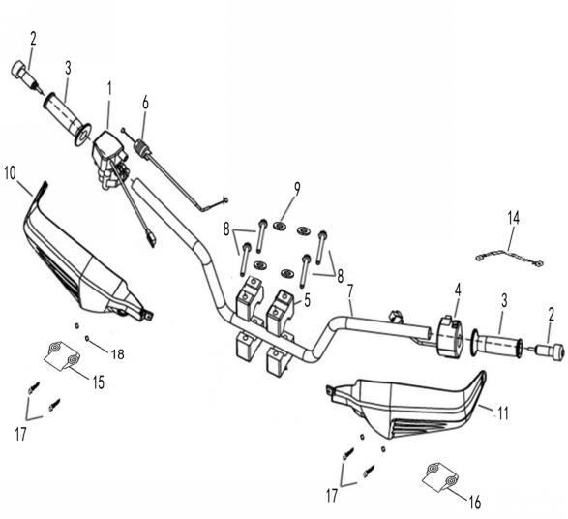

REF. No. | PART No. | DESCRIPTION | Q'TY | PIN | I/C | 图号 | 名称 | PRICE | 老图号 |  | q | 通用配件
1 | 27811 | THROTTLE CONTROL (WITH 2WD/4WD SWITCH)(WITHIN DIFF-LOCK) | 1 |  |  | 4AL-26109-00 | 油门固定座组件（含4WD切换开关） | 5.79 | LH260ATV.5.2C |  | q | ATV300
2 | 72037 | NEW GUARD,HANDLEBAR END ASSY.（MATCH WITH NEW HANDLEBAR) | 2 |  |  | 4AA-26202-00 | 堵头组件 | 1.72 |  |  | q | ATV300
2 | 72037 | NEW GUARD,HANDLEBAR END ASSY.（MATCH WITH NEW HANDLEBAR)(MATCH FOR ELECTRIC HEATING HANDLE ) | 2 |  |  | 4AA-26202-00 | 堵头组件(配合电加热把手) | 1.72 |  |  | q | ATV300
3 | 71953 | GRIP | 2 |  |  | 3AV-26201-00 | 左握把 | 0.9 | LH150T.11-5 |  | q
3 | 62289 | ELECTRIC HEATING HANDLE(MATCH FOR 4AA-26202-00 ) | 1 |  |  | 4BN-26240-10 | 电加热把手组件(使用4AA-26202-00) | 57.85 |  |  | q
4 | 25846 | SWITCH ASSY | 1 |  |  | 4AS-83900-00 | 左把手开关 | 9.14 |  |  | q | ATV300
5 | 20112a | HANDLEBAR CLAMP | 2 |  |  | 4AL-26113-00 | 方向把压块 | 1.52 | LH260ATV.5-2 |  | q | ATV300
6 | 27551 | THROTTLE CABLE(EFI) | 1 |  |  | 4AD-26250-00 | 油门钢索组件(电喷) | 4.86 |  |  | q
6 | 25813 | THROTTLE CABLE(CARBURETOR) | 1 |  |  | 4BZ-26250-00 | 油门钢索组件（化油器专用） | 3.22 |  |  | q | ATV300
7 | 27385E | HANDLEBAR | 1 |  |  | 4AC-26111-10 | 方向把 | 9.2 |  |  | q | ATV300
8 | 10139 | BOLT M8X65 | 4 |  |  | B15A30865R | 螺栓 M8X65 | 0.17 | GB/T5782 |  | q
9 | 10068 | WASHR | 4 |  |  | B631308000 | 垫圈8 | 0.06 | GB/T97.1 |  | q
10 | 30120S | HANDLEBAR COVER RIGHT | 1 |  |  | 4AU-28361-00 | 右把手护罩 | 2.17 | LH260ATV-S.2-2 |  | q
11 | 30121S | HANDLEBAR COVER LEFT | 1 |  |  | 4AU-28360-00 | 左把手护罩 | 2.17 | LH260ATV-S.2-1 |  | q
14 | 25795 | ELECTRIC CABLE | 1 |  |  | 4BF-84320-00 | 电加热把手过渡线 | 2.8 |  |  | q
15 | 38716 | HANDLEBAR COVER CLAMP RIGHT | 1 |  |  | 4BW-28367-00 | 右把手护罩固定座 | 0.45 | LH260ATV-S.2-6 |  | q
16 | 38717 | HANDLEBAR COVER CLAMP LEFT | 1 |  |  | 4BW-28366-00 | 左把手护罩固定座 | 0.45 | LH260ATV-S.2-5 |  | q
17 | 11978 | SCREW M5X20 | 4 |  |  | B23A30520R | 十字槽盘头螺钉M5X20 | 0.1 | GB/T818 |  | q
18 | 11719 | NUT M5 | 4 |  |  | B53F30500R | 六角法兰螺母M5 | 0.08 | GB/T6177.1 |  | q
17 | 11951 | SCREW ST4.2X13 | 4 |  |  | B21L24213R | 自攻螺钉 ST4.2X13 | 0.1 | GB/T845 |  | q | ATV300
 |  |  |  |  |  |  |  |  |  |  | q
2 FUEL TANK (EFI) |  |  |  |  |  |  |  |  |  |  | q
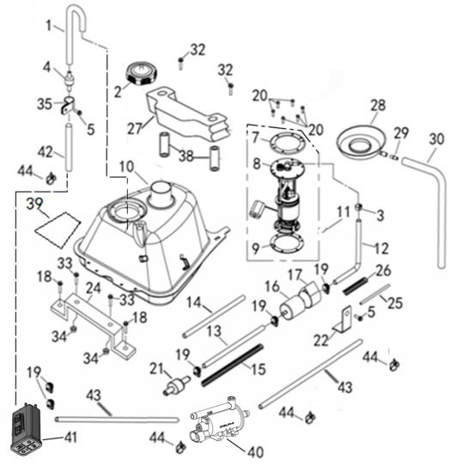
 |  |  |  |  |  |  |  |  |  |  | q
 |  |  |  |  |  |  |  |  |  |  | q
 |  |  |  |  |  |  |  |  |  |  | q
 |  |  |  |  |  |  |  |  |  |  | q
 |  |  |  |  |  |  |  |  |  |  | q
 |  |  |  |  |  |  |  |  |  |  | q
 |  |  |  |  |  |  |  |  |  |  | q
 |  |  |  |  |  |  |  |  |  |  | q
 |  |  |  |  |  |  |  |  |  |  | q
 |  |  |  |  |  |  |  |  |  |  | q
 |  |  |  |  |  |  |  |  |  |  | q
 |  |  |  |  |  |  |  |  |  |  | q
 |  |  |  |  |  |  |  |  |  |  | q
 |  |  |  |  |  |  |  |  |  |  | q
 |  |  |  |  |  |  |  |  |  |  | q
 |  |  |  |  |  |  |  |  |  |  | q
 |  |  |  |  |  |  |  |  |  |  | q
 |  |  |  |  |  |  |  |  |  |  | q
 |  |  |  |  |  |  |  |  |  |  | q
REF. No. | PART No. | DESCRIPTION | Q'TY | PIN | I/C | 图号 | 名称 | PRICE | 老图号 |  | q
1 | 35501 | BREATHER PIPE (φ4.5xφ8X500) | 1 |  |  | 1BE-23801-00 | 通气管(φ4.5xφ8X500) | 0.5 |  |  | q
2 | 25842 | FUEL CAP | 1 |  |  | 4AD-24601-00 | 油箱盖（铝制） | 4.38 |  |  | q | ATV300
3 | 84428 | SINGLE EAR CLAMP (φ4.5) | 1 |  |  | 4CF-241C5-00 | 单耳无极卡箍（φ4.5） | 0.6 |  |  | q
4 | 25037 | DUMPING VALVE | 1 |  |  | 3AU-24105-00 | 倾倒阀 | 3.86 |  |  | q | ATV300
5 | 11219 | BOLT M6X12 | 2 |  |  | B11L20612R | 螺栓M6×12 | 0.11 |  |  | q
7 | 72251 | PLATE | 1 |  |  | 4AV-24411-00 | 压板 | 0.86 |  |  | q
8* | 27845 | PUMP BODY | 1 |  |  | 4AD-24412-00 | 泵体 | 48.03 |  |  | q
9 | 36440 | RUBBER WASHER | 1 |  |  | 4AV-24413-00 | 橡胶垫圈 | 1.2 |  |  | q
10 | 32615 | FUEL TANK | 1 |  |  | 4BZ-24110-10 | 油箱焊接组件（美标电喷） | 34.12 |  |  | q
11 | 25365 | FUEL PUMP | 1 |  |  | 4AD-24410-10 | 燃油顶置泵(27W) | 56.2 |  |  | q
12 | 27834 | FUEL HOSE 1 | 1 |  |  | 4AD-24122-00 | 油泵出油管 | 6.88 |  |  | q
13 | 71418a | FUEL HOSE 2 | 1 |  |  | 4AA-24112-10 | 油管2 | 5 |  |  | q
14 | 36073 | FUEL LINE ADIABATIC PELLICLE | 1 |  |  | 4BB-24144-00 | 油管隔热膜 | 0.94 |  |  | q
15 | 36077 | FUEL LINE SPRING | 1 |  |  | 4BB-24148-00 | 油管保护弹簧 | 1.98 |  |  | q
16 | 70842 | FUEL FILTER | 1 |  |  | 4AB-24103-00 | 汽油滤清器 | 4.6 |  |  | q
17 | 70845 | FUEL FILTER INSTALLATION | 1 |  |  | 4AB-24104-00 | 汽油滤清器安装套 | 1.46 |  |  | q
18 | 11097 | BOLT M6X16 | 1 |  |  | B11L20616R | 螺栓M6×16 | 0.11 |  |  | q | ATV300
19 | 71658 | HOSE CLAMPS 8/14 | 5 |  |  | 4AA-24103-00 | 喉箍8/14 | 0.51 |  |  | q
20 | 10201 | SCREW M5X16 | 6 |  |  | B23L30516R | 螺钉M5X16 | 0.11 |  |  | q
21 | 73146 | Quick Fitting Assy 7.89 | 1 |  |  | 4CF-24114-00 | 快速接头（7.89） | 1.6 |  |  | q
22 | 36142 | PLATE, FUEL FILTER | 1 |  |  | 4AV-24502-01 | 滤清器安装插片 | 0.66 |  |  | q
24 | 27553 | MOUNTING BRACKET,FUEL TANK | 1 |  |  | 4AD-24130-00 | 油箱前安装支架 | 3.65 |  |  | q
25 | 27834 | FUEL LINE ADIABATIC PELLICLE | 1 |  |  | 4AD-24122-00 | 出油管隔热膜 | 6.88 |  |  | q
26 | 27836 | FUEL LINE SPRING | 1 |  |  | 4AD-24121-00 | 出油管保护弹簧 | 0.75 |  |  | q
27 | 20209 | MOUNTING BRACKET | 1 |  |  | 4AL-24110-00 | 油箱安装缓冲垫 | 5.43 | LH260ATV.8-1 |  | q | ATV300
28 | 36078 | The OIL SPILL | 1 |  |  | 4BB-2414A-00 | 溢油盘 | 1.71 |  |  | q
29 | 60210 | JOINT | 1 |  |  | 4AG-24112-00 | 接头 | 0.32 |  |  | q
30 | 28095 | TUBE,FUEL CAP BREATHER (φ7xφ10x450mm) | 1 |  |  | 4AG-24103-00 | 溢油管（φ7xφ10x450mm） | 5.36 |  |  | q | ATV300
32 | 11362 | BOLT M6X60 | 2 |  |  | B11L20660R | 螺栓M6×60 | 0.11 |  |  | q
33 | 10168 | BOLT M8X16 | 2 |  |  | B11A30816A | 螺栓 M8X16 | 0.11 | GB/T16674.1 |  | q
34 | 10079 | NUT M8 | 2 |  |  | GB/T6187 | 螺母 M8 | 0.08 |  |  | q
35 | 25351 | DUMP VALVE FIXING PLATE | 1 |  |  | 3AU-24186-00 | 倾倒阀门固定座 | 0.11 |  |  | q | ATV300
38 | 20210 | FUEL TANK BUFFER SLEEVE | 2 |  |  | 4AL-24111-00 | 油箱安装衬套 | 0.69 | LH260ATV.8-2 |  | q | ATV300
39 | 27837 | FUEL TANK ADIABATIC PELLICLE | 1 |  |  | 4AD-24120-10 | 油箱隔热膜 | 4.12 |  |  | q
40 | 38311 | CARBON CANISTER SOLENOID VALVE | 1 |  |  | 4BP-82611-00 | 碳罐电磁阀 | 37.38 |  |  | q
41 | 25845 | CARBON TANK | 1 |  |  | 4AS-24510-00 | 碳罐 | 6.6 |  |  | q
42 | 71418a | FUEL HOSE 2 | 1 |  |  | 4AA-24112-10 | 油管Ⅱ（440mm） | 5 |  |  | q
43 | 71427a | FUEL HOSE 4 | 2 |  |  | 4AA-24314-10 | 油管Ⅳ（740mm） | 8 |  |  | q
44 | 20218 | CLAMP | 4 |  |  | 1BB-11167-00 | 卡箍12 | 0.12 |  |  | q | ATV300
 |  |  |  |  |  |  |  |  |  |  | q
3b REAR FENDERS AND FRAM(THROUGH REAR TAILLIGHT) |  |  |  |  |  |  |  |  |  |  | q
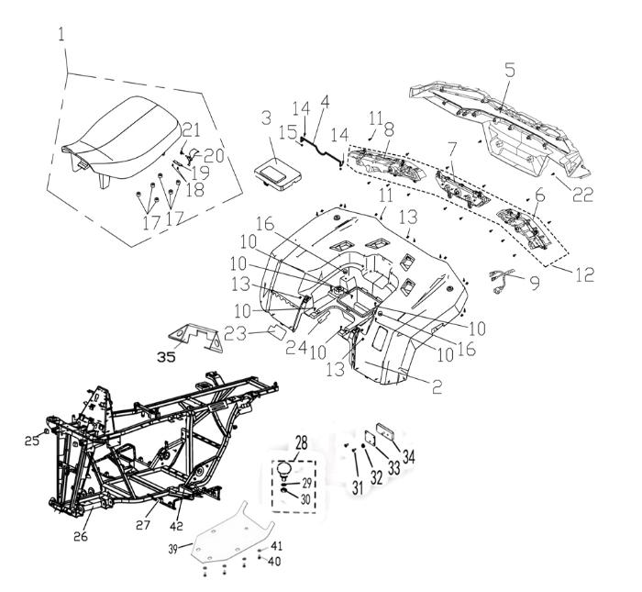
 |  |  |  |  |  |  |  |  |  |  | q
 |  |  |  |  |  |  |  |  |  |  | q
 |  |  |  |  |  |  |  |  |  |  | q
 |  |  |  |  |  |  |  |  |  |  | q
 |  |  |  |  |  |  |  |  |  |  | q
 |  |  |  |  |  |  |  |  |  |  | q
 |  |  |  |  |  |  |  |  |  |  | q
 |  |  |  |  |  |  |  |  |  |  | q
 |  |  |  |  |  |  |  |  |  |  | q
 |  |  |  |  |  |  |  |  |  |  | q
 |  |  |  |  |  |  |  |  |  |  | q
 |  |  |  |  |  |  |  |  |  |  | q
 |  |  |  |  |  |  |  |  |  |  | q
 |  |  |  |  |  |  |  |  |  |  | q
 |  |  |  |  |  |  |  |  |  |  | q
 |  |  |  |  |  |  |  |  |  |  | q
 |  |  |  |  |  |  |  |  |  |  | q
 |  |  |  |  |  |  |  |  |  |  | q
 |  |  |  |  |  |  |  |  |  |  | q
 |  |  |  |  |  |  |  |  |  |  | q
 |  |  |  |  |  |  |  |  |  |  | q
 |  |  |  |  |  |  |  |  |  |  | q
 |  |  |  |  |  |  |  |  |  |  | q
 |  |  |  |  |  |  |  |  |  |  | q
 |  |  |  |  |  |  |  |  |  |  | q
 |  |  |  |  |  |  |  |  |  |  | q
 |  |  |  |  |  |  |  |  |  |  | q
 |  |  |  |  |  |  |  |  |  |  | q
 |  |  |  |  |  |  |  |  |  |  | q
 |  |  |  |  |  |  |  |  |  |  | q
REF. No. | PART No. | DESCRIPTION | Q'TY | PIN | I/C | 图号 | 名称 | PRICE | 老图号 |  | q
1 | 32617 | SEAT | 1 |  |  | 4BZ-24720-00 | 坐垫总成 | 32.63 |  |  | q
2 | 325091F | BACK BODY(PROCESS) (BLACK) | 1 |  |  | 4BZ-28320-00-1F | 后护罩(补充加工)（黑） | 37.08 |  |  | q
2 | 325099B | BACK BODY (PROCESS)(GRAY) | 1 |  |  | 4BZ-28320-00-9B | 后护罩(补充加工)（水泥灰） | 37.08 |  |  | q
2 | 325094P | BACK BODY(PROCESS) (DESERT YELLOW) | 1 |  |  | 4BZ-28320-00-4P | 后护罩(补充加工)（沙漠黄） | 37.08 |  |  | q
2 | 325097C | BACK BODY (PROCESS)(Vista CAMOUFLAGE) | 1 |  |  | 4BZ-28320-00-7C | 后护罩(补充加工)（Vista迷彩） | 75.65 |  |  | q
2 | 325097F | BACK BODY(PROCESS) (Conceal CAMOUFLAGE) | 1 |  |  | 4BZ-28320-00-7F | 后护罩(补充加工)（Conceal迷彩） | 75.65 |  |  | q
2 | 32574 | BACK BODY(PROCESS) (PAINT RED) | 1 |  |  | 4BZ-28320-00-2K | 后护罩(补充加工)（油漆红） | 37.08 |  |  | q
3 | 25045a | TOOL BOX CAP | 1 |  |  | 4AV-28400-00 | 工具盒盖 | 1.64 |  |  | q | ATV300
4 | 35915 | LATCH ASSEMBLY | 1 |  |  | 4AV-24740-00 | 座垫锁杆 | 2.14 |  |  | q
5 | 32609 | REAR LAMP SHADE(THROUGH REAR TAILLIGHT) | 1 |  |  | 4BZ-28350-00 | 后尾灯罩(贯穿灯) | 11.87 |  |  | q
6 | 32610 | THROUGH REAR TAILLIGHT(LEFT) | 1 |  |  | 4BZ-84731-00 | 贯穿式后尾灯（左） | 23.73 |  |  | q
7 | 32611 | THROUGH REAR TAILLIGHT(MIDDLE) | 1 |  |  | 4BZ-84732-00 | 贯穿式后尾灯（中） | 11.87 |  |  | q
8 | 32612 | THROUGH REAR TAILLIGHT(RIGHT) | 1 |  |  | 4BZ-84733-00 | 贯穿式后尾灯（右） | 23.73 |  |  | q
9 | 32613 | THROUGH TAILLIGHT TRANSITION WIRE | 1 |  |  | 4BZ-82510-00 | 贯穿式尾灯过渡线 | 4.75 |  |  | q
10 | 10183W | BOLT M6X16 | 6 |  |  | B11A20616R | 螺栓M6x16 | 0.11 | GB/T16674.1 |  | q | ATV300
11 | 11467 | SCREW ST4.8×16 | 28 |  |  | B21B34J16R | 自攻螺钉ST4.8×16 | 0.06 | GB/T845 |  | q
12 | 32614 | THROUGH REAR TAILLIGHT | 1 |  |  | 4BZ-84730-00 | 贯穿式后尾灯总成 | 59.33 |  |  | q
13 | 22346 | NUT ST4.8 | 9 |  |  | 3AE-28317-00 | 弹性卡口ST4.8 | 0.06 | GB/T845 |  | q | ATV300
14 | 11031 | BOLT M6X12 | 2 |  |  | B11A40612R | 螺栓M6X12 | 0.1 | GB/T16674.1 |  | q | ATV300
15 | 11475 | NUT 6 | 2 |  |  | B51A20600R | M6六角法兰面紧锁螺母 | 0.08 | GB/T6187 |  | q | ATV300
16 | 70445 | RUBBER ，SEAT SETTING 2 | 2 |  |  | 4AB-24701-00 | 坐垫安装垫圈 | 1.76 | LH520ATV.2-32 |  | q | ATV300
17 | 25042 | RUBBER，SEAT SETTING 1 | 4 |  |  | 4AR-24701-00 | 缓冲块 | 0.35 | LH260ATV-B.9-1 |  | q | ATV300
18 | 11222 | SCREW ST4.8×13 | 2 |  |  | B21A34C13R | 自攻螺钉ST4.2X13 | 0.1 | GB/T845 |  | q | ATV300
19 | 70803 | CUSHION PLATE | 1 |  |  | 4AB-24775-00 | 座垫挡板 | 2.34 | LH520ATV.9.1-3 |  | q | ATV300
20 | 70788 | HOOK BRACKET，SEAT LOCK | 1 |  |  | 4AB-24770-00 | 扳手支架 | 1.2 | LH520ATV.9.1.1 |  | q | ATV300
21 | 70802 | SPRING | 1 |  |  | 4AB-2478V-00 | 扭簧 | 0.54 | LH520ATV.9.1-2 |  | q | ATV300
22 | 10183W | BOLT M6X16 | 2 |  |  | B11A20616R | 螺栓M6x16 | 0.11 | GB/T16674.1 |  | q | ATV300
23 | 32515 | BACK BODY FRONT INSULATING FILM | 1 |  |  | 4BZ-21601-00 | 后护罩前部隔热膜 | 5.93 |  |  | q
24 | 32516 | BACK BODY BACK INSULATING FILM | 1 |  |  | 4BZ-21602-00 | 后护罩后部隔热膜 | 5.04 |  |  | q
25 | 25608 | RUBBER COVER | 4 |  |  | 4AL-21119-00 | 方塞 | 0.27 |  |  | q
26 | 32517 | FRAME ASSY | 1 |  |  | 4BZ-21110-40 | 车架焊接组件 | 189.87 |  |  | q
27 | 70447 | CUSHIONING OF PLASTIC PARTS | 8 |  |  | 4AB-21211-00 | 塑料件缓冲垫 | 0.88 |  |  | q | ATV300
28 | 80056 | PULL THE BALL | 1 |  |  | 4AP-28503-00 | 牵引球（无标） | 28.55 | LH550ATV.31-2 |  | q | ATV300
29 | 25705 | WASHER | 1 |  |  | 4TK-28511-00 | 牵引球弹垫 | 0.51 |  |  | q | ATV300
30 | 25706 | NUT | 1 |  |  | 4TK-28512-00 | 牵引球螺母 | 2.75 |  |  | q | ATV300
31 | 11222 | SCREW ST4.2X13 | 4 |  |  | B21A34C13R | 螺钉 ST4.2X13 | 0.1 | GB/T845 |  | q | ATV300
32 | 25707 | NUT M5 | 2 |  |  | B5BK20500R | 螺母M5 | 0.1 | GB/T6175 |  | q | ATV300
33 | 32518 | REAR REFLECTOR PLATE | 2 |  |  | 4BZ-21144-00 | 反射器安装板 | 3.86 |  |  | q
34 | 36514 | REAR REFLECTOR | 4 |  |  | 4AV-85110-00 | 后反射器 | 1.54 | 科光 |  | q | ATV300
35 | 32519 | SEAT MOUNTING PLATE | 1 |  |  | 4BZ-21260-00 | 坐垫安装板 | 8.9 |  |  | q
37 | 70742 | COLLAR | 2 |  |  | 4AB-24111-00 | 安装隔套1 | 0.26 | LH520ATV.8-9 |  | q | ATV300
38 | 10183W | BOLT M6X16 | 2 |  |  | B11A20616R | 螺栓M6x16 | 0.11 | GB/T16674.1 |  | q | ATV300
39 | 25704 | CHASSIS GUARD | 4 |  |  | 4BZ-28455-00 | 底盘护板 | 8.9 |  |  | q | ATV300
40 | 11194 | BOLT M6X18 | 8 |  |  | B11A30618R | 六角法兰面螺栓M6X18 | 0.11 | GB/T16674.1 |  | q | ATV300
41 | 20331 | WASHER 6 | 8 |  |  | 4AL-21290-00 | 安装垫圈 | 0.22 | LH260ATV.2-27 |  | q | ATV300
42 | 70300 | FOOTREST BUFFER RUBBER BLOCK | 2 |  |  | 4AB-21207-00 | 脚踏板缓冲橡胶块 | 0.61 | LH2520ATV.1-3 |  | q | ATV300
 |  |  |  |  |  |  |  |  |  |  | q
 |  |  |  |  |  |  |  |  |  |  | q
4 SWINGARM ASSY |  |  |  |  |  |  |  |  |  |  | q
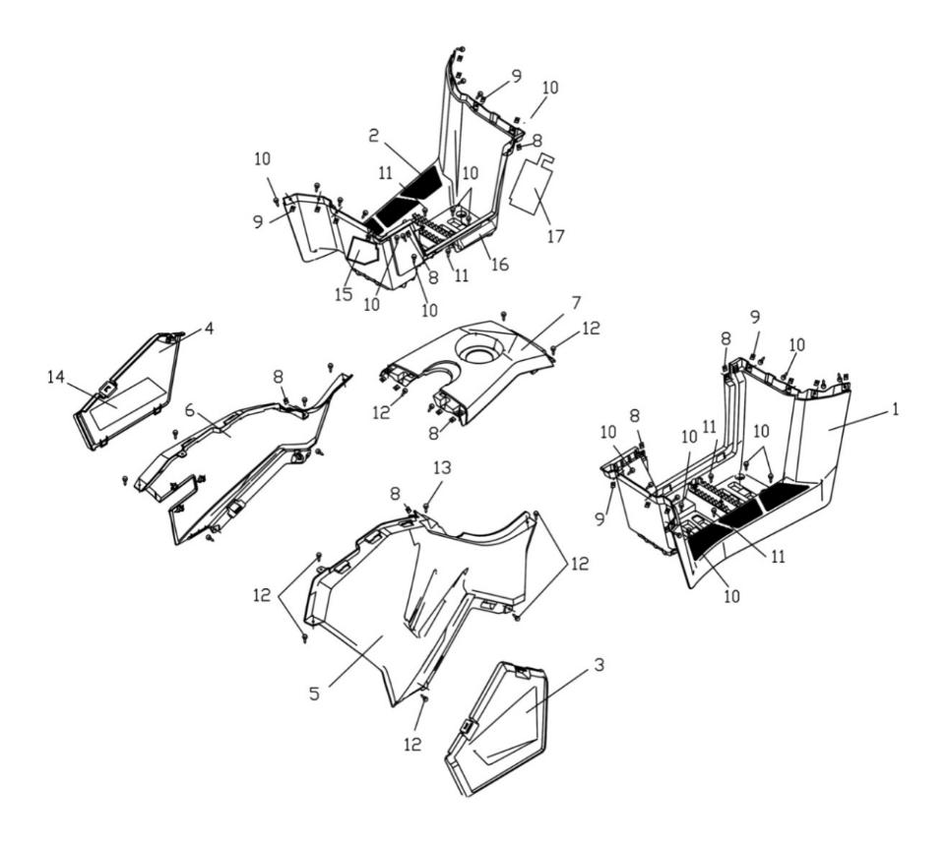
 |  |  |  |  |  |  |  |  |  |  | q
 |  |  |  |  |  |  |  |  |  |  | q
 |  |  |  |  |  |  |  |  |  |  | q
 |  |  |  |  |  |  |  |  |  |  | q
 |  |  |  |  |  |  |  |  |  |  | q
 |  |  |  |  |  |  |  |  |  |  | q
 |  |  |  |  |  |  |  |  |  |  | q
 |  |  |  |  |  |  |  |  |  |  | q
 |  |  |  |  |  |  |  |  |  |  | q
 |  |  |  |  |  |  |  |  |  |  | q
 |  |  |  |  |  |  |  |  |  |  | q
 |  |  |  |  |  |  |  |  |  |  | q
 |  |  |  |  |  |  |  |  |  |  | q
 |  |  |  |  |  |  |  |  |  |  | q
 |  |  |  |  |  |  |  |  |  |  | q
 |  |  |  |  |  |  |  |  |  |  | q
 |  |  |  |  |  |  |  |  |  |  | q
 |  |  |  |  |  |  |  |  |  |  | q
 |  |  |  |  |  |  |  |  |  |  | q
 |  |  |  |  |  |  |  |  |  |  | q
 |  |  |  |  |  |  |  |  |  |  | q
 |  |  |  |  |  |  |  |  |  |  | q
 |  |  |  |  |  |  |  |  |  |  | q
 |  |  |  |  |  |  |  |  |  |  | q
 |  |  |  |  |  |  |  |  |  |  | q
 |  |  |  |  |  |  |  |  |  |  | q
 |  |  |  |  |  |  |  |  |  |  | q
 |  |  |  |  |  |  |  |  |  |  | q
 |  |  |  |  |  |  |  |  |  |  | q
 |  |  |  |  |  |  |  |  |  |  | q
REF. No. | PART No. | DESCRIPTION | Q'TY | PIN | I/C | 图号 | 名称 | PRICE | 老图号 |  | q
1 | 32520 | FOOTREST LEFT | 1 |  |  | 4BZ-27410-00 | 左脚踏板 | 21.36 |  |  | q
2 | 32521 | FOOTREST RIGHT | 1 |  |  | 4BZ-27420-00 | 右脚踏板 | 21.36 |  |  | q
3 | 32593 | ENGINR COVER SIDE L | 1 |  |  | 4BZ-28410-00 | 左发动机侧盖 | 1.48 |  |  | q
4 | 32523 | ENGINR COVER SIDE R | 1 |  |  | 4BZ-28420-00 | 右发动机侧盖 | 1.48 |  |  | q
5 | 325241F | SIDE COVER L(BLACK) | 1 |  |  | 4BZ-78110-00-1F | 左侧板（黑） | 8.9 |  |  | q
5 | 325249B | SIDE COVER L(GRAY) | 1 |  |  | 4BZ-78110-00-9B | 左侧板（水泥灰） | 8.9 |  |  | q
5 | 325244P | SIDE COVER L(DESERT YELLOW) | 1 |  |  | 4BZ-78110-00-4P | 左侧板（沙漠黄） | 8.9 |  |  | q
5 | 325247C | SIDE COVER L(Vista CAMOUFLAGE) | 1 |  |  | 4BZ-78110-00-7C | 左侧板（Vista迷彩） | 23.73 |  |  | q
5 | 325247F | SIDE COVER L(CONCEAL CAMOUFLAGE) | 1 |  |  | 4BZ-78110-00-7F | 左侧板（Conceal 迷彩） | 23.73 |  |  | q
5 | 32576 | SIDE COVER L(PAINT RED) | 1 |  |  | 4BZ-78110-00-2K | 左侧板（油漆红） | 8.9 |  |  | q
6 | 325251F | SIDE COVER R(BLACK) | 1 |  |  | 4BZ-78120-00-1F | 右侧板（黑） | 8.9 |  |  | q
6 | 325259B | SIDE COVER R(GRAY) | 1 |  |  | 4BZ-78120-00-9B | 右侧板（水泥灰） | 8.9 |  |  | q
6 | 325254P | SIDE COVER R(DESERT YELLOW) | 1 |  |  | 4BZ-78120-00-4P | 右侧板（沙漠黄） | 8.9 |  |  | q
6 | 325257C | SIDE COVER R(Vista CAMOUFLAGE) | 1 |  |  | 4BZ-78120-00-7C | 右侧板（Vista迷彩） | 23.73 |  |  | q
6 | 325257F | SIDE COVER R(Conceal CAMOUFLAGE) | 1 |  |  | 4BZ-78120-00-7F | 右侧板（Conceal迷彩） | 23.73 |  |  | q
6 | 32577 | SIDE COVER R(PAINT RED) | 1 |  |  | 4BZ-78120-00-2K | 右侧板（油漆红） | 8.9 |  |  | q
7 | 32526 | COVER,FUEL TANK TOP | 1 |  |  | 4BZ-21710-00 | 油箱上盖 | 5.93 |  |  | q
8 | 22346 | NUT ST4.8 | 10 |  |  | 3AE-28317-00 | 弹性卡口ST4.8 | 0.06 |  |  | q | ATV300
9 | 70960 | NUT ST6.0 | 16 |  |  | 4CC-21811-00 | 弹性卡口ST6.0 | 0.15 |  |  | q
10 | 26370 | SCREW M6X16 | 24 |  |  | 4CA-28432-00 | 大扁头M6x16 | 0.1 |  |  | q | ATV300
11 | 73056 | SCREW M6X20 | 4 |  |  | 4CA-24834-00 | 大扁头螺栓M6×20 | 0.16 |  |  | q | ATV300
12 | 11467 | SCREW ST4.8×16 | 14 |  |  | B21B34J16R | 自攻螺钉ST4.8×16 | 0.06 | GB/T845 |  | q
13 | 10183W | BOLT M6X16 | 2 |  |  | B11A20616R | 螺栓M6x16 | 0.11 | GB/T16674.1 |  | q | ATV300
14 | 32527 | RIGHT ENGINE SIDE COVER INSULATING FILM | 1 |  |  | 4BZ-28301-00 | 右发动机侧盖隔热膜 | 4.45 |  |  | q
15 | 32528 | FOOTREST FRONT INSULATING FILM | 1 |  |  | 4BZ-28302-00 | 脚踏板前部隔热膜 | 2.37 |  |  | q
16 | 32529 | FOOTREST MIDDLE INSULATING FILM | 1 |  |  | 4BZ-28303-00 | 脚踏板中部隔热膜 | 2.37 |  |  | q
17 | 32530 | FOOTREST BACK INSULATING FILM | 1 |  |  | 4BZ-28304-00 | 脚踏板后部隔热膜 | 2.37 |  |  | q
 |  |  |  |  |  |  |  |  |  |  | q
 |  |  |  |  |  |  |  |  |  |  | q
 |  |  |  |  |  |  |  |  |  |  | q
 |  |  |  |  |  |  |  |  |  |  | q
5 FRONT BODY |  |  |  |  |  |  |  |  |  |  | q
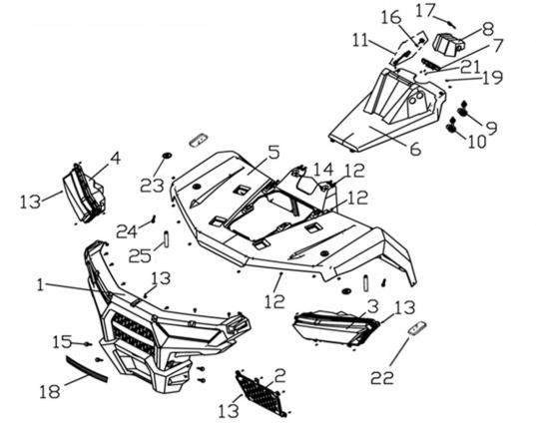
 |  |  |  |  |  |  |  |  |  |  | q
 |  |  |  |  |  |  |  |  |  |  | q
 |  |  |  |  |  |  |  |  |  |  | q
 |  |  |  |  |  |  |  |  |  |  | q
 |  |  |  |  |  |  |  |  |  |  | q
 |  |  |  |  |  |  |  |  |  |  | q
 |  |  |  |  |  |  |  |  |  |  | q
 |  |  |  |  |  |  |  |  |  |  | q
 |  |  |  |  |  |  |  |  |  |  | q
 |  |  |  |  |  |  |  |  |  |  | q
 |  |  |  |  |  |  |  |  |  |  | q
 |  |  |  |  |  |  |  |  |  |  | q
 |  |  |  |  |  |  |  |  |  |  | q
 |  |  |  |  |  |  |  |  |  |  | q
 |  |  |  |  |  |  |  |  |  |  | q
 |  |  |  |  |  |  |  |  |  |  | q
 |  |  |  |  |  |  |  |  |  |  | q
 |  |  |  |  |  |  |  |  |  |  | q
 |  |  |  |  |  |  |  |  |  |  | q
 |  |  |  |  |  |  |  |  |  |  | q
 |  |  |  |  |  |  |  |  |  |  | q
 |  |  |  |  |  |  |  |  |  |  | q
 |  |  |  |  |  |  |  |  |  |  | q
 |  |  |  |  |  |  |  |  |  |  | q
 |  |  |  |  |  |  |  |  |  |  | q
 |  |  |  |  |  |  |  |  |  |  | q
 |  |  |  |  |  |  |  |  |  |  | q
 |  |  |  |  |  |  |  |  |  |  | q
 |  |  |  |  |  |  |  |  |  |  | q
REF. No. | PART No. | DESCRIPTION | Q'TY | PIN | I/C | 图号 | 名称 | PRICE | 老图号 |  | q
1 | 32531 | FRONT COVER | 1 |  |  | 4BZ-21510-00 | 前面板 | 5.93 |  |  | q
1 | 32618 | FRONT COVER(PROCESS) | 1 |  |  | 4BZ-21510-10 | 前面板(补充加工，选装保险杠时) | 5.93 |  |  | q
2 | 32533 | UNDER VENTILATION GRID | 1 |  |  | 4BZ-21520-00 | 牵引器装饰罩（选装牵引器时不装） | 3.26 |  |  | q
3 | 47691 | LED LIGHT, FL | 1 |  |  | 4FJ-84310-00 | 左前大灯 | 36 |  |  | q
4 | 47690 | LED LIGHT, FR | 1 |  |  | 4FJ-84320-00 | 右前大灯 | 36 |  |  | q
5 | 326191F | FRONT BODY (PROCESS)(BLACK) | 1 |  |  | 4BZ-28310-10-1F | 前护罩(补充加工)（黑） | 38.57 |  |  | q
5 | 326199B | FRONT BODY (PROCESS)(GRAY) | 1 |  |  | 4BZ-28310-10-9B | 前护罩(补充加工)(水泥灰) | 38.57 |  |  | q
5 | 326194P | FRONT BODY (PROCESS)(DESERT YELLOW) | 1 |  |  | 4BZ-28310-10-4P | 前护罩(补充加工)（沙漠黄） | 38.57 |  |  | q
5 | 326197C | FRONT BODY (PROCESS)(VISTA CAMOUFLAGE) | 1 |  |  | 4BZ-28310-10-7C | 前护罩(补充加工)（Vista迷彩） | 77.13 |  |  | q
5 | 325347F | FRONT BODY (Conceal CAMOUFLAGE) | 1 |  |  | 4BZ-28310-00-7F | 前护罩（Conceal迷彩） | $77.13 |  |  | q
5 | 326192K | FRONT BODY (PROCESS)(PAINT RED) | 1 |  |  | 4BZ-28310-10-2K | 前护罩(补充加工)（油漆红） | 38.57 |  |  | q
6 | 32535 | INSTRUMENT HOOD | 1 |  |  | 4BZ-21530-00 | 仪表罩 | 1.48 |  |  | q
7 | 32620 | LCD SPEEDOMETER(EFI) | 1 |  |  | 4BZ-83500-02 | 仪表（电喷） | 47.47 |  |  | q
7 | 32567 | LCD SPEEDOMETER（CARBURETOR） | 1 |  |  | 4BZ-83500-01 | 仪表（化油器） | 46.28 |  |  | q
8 | 38501 | THE DECORATIVE COVER OF HANDLEBAR | 1 |  |  | 4BW-21515-00 | 方向把装饰罩 | 0.7 |  |  | q
9 | 36120 | USB OUTPUT SOCKET COMBINATION | 1 |  |  | 4BB-82101-00 | USB输出座组合 | 6.55 |  |  | q
10 | 71973 | ACCESSORY SOCKET ASSY | 1 |  |  | 4AA-82510-00 | 充电器组合 | 4.2 |  |  | q | ATV300
11 | 27457 | IGNITION SWITCH WITH KEY（USED FOR WATERPROOF) | 1 |  |  | 4AL-82500-00 | 电门锁（防水款） | 8.54 |  |  | q | ATV300
12 | 22346 | NUT ST4.8 | 14 |  |  | 3AE-28317-00 | 弹性卡口ST4.8 | 0.06 | LYM100T.6-2 |  | q | ATV300
13 | 11467 | SCREW ST4.8×16 | 24 |  |  | B21B34J16R | 自攻螺钉ST4.8×16 | 0.06 | GB/T845 |  | q
14 | 10183W | BOLT M6X16 | 2 |  |  | B11A20616R | 螺栓M6x16 | 0.11 | GB/T16674.1 |  | q | ATV300
15 | 26370 | SCREW M6X16 | 4 |  |  | 4CA-28432-00 | 大扁头螺栓M6×16 | 0.1 |  |  | q | ATV300
16 | 25004 | THREADED NUT | 1 |  |  | 4AL-82507-00 | 锁紧螺母 | 0.97 | LH260ATV.19.9B.1 |  | q | ATV300
17 | 27257 | IGNITION SWITCH COVER | 1 |  |  | 4AL-82501-00 | 电门锁橡胶盖 | 0.26 | LH260ATV.19.13.1 |  | q | ATV300
18 | 36035 | FRONT TRIM | 1 |  |  | 4BB-215A0-00 | LINHAI前装饰板 | 5.93 |  |  | q
19 | 70448 | INSTRUMENT TRIM COVER | 2 |  |  | 4AB-28323-00 | 仪表前罩装饰盖 | 0.06 | LH520ATV.2-38 |  | q
21 | 10305 | BOLT | 3 |  |  | B23B30510R | 盘头螺钉M5×10 | 0.11 | GB/T818 |  | q
22 | 36515 | SIDE REFLECTOR | 2 |  |  | 4AV-85120-00 | 侧反射器 | 1.54 |  |  | q | ATV300
23 | 22351 | COVER BUFFER | 2 |  |  | 4AB-28326-00 | 护罩缓冲套 | 0.48 | LH520ATV.2-41 |  | q | ATV300
24 | 70742 | COLLAR | 2 |  |  | 4AB-24111-00 | 安装隔套1 | 0.26 | LH520ATV.8-9 |  | q | ATV300
25 | 10183W | BOLT M6X16 | 2 |  |  | B11A20616R | 螺栓M6x16 | 0.11 | GB/T16674.1 |  | q | ATV300
 |  |  |  |  |  |  |  |  |  |  | q
 |  |  |  |  |  |  |  |  |  |  | q
 |  |  |  |  |  |  |  |  |  |  | q
6 SHOCK ABSORBER FRONT |  |  |  |  |  |  |  |  |  |  | q
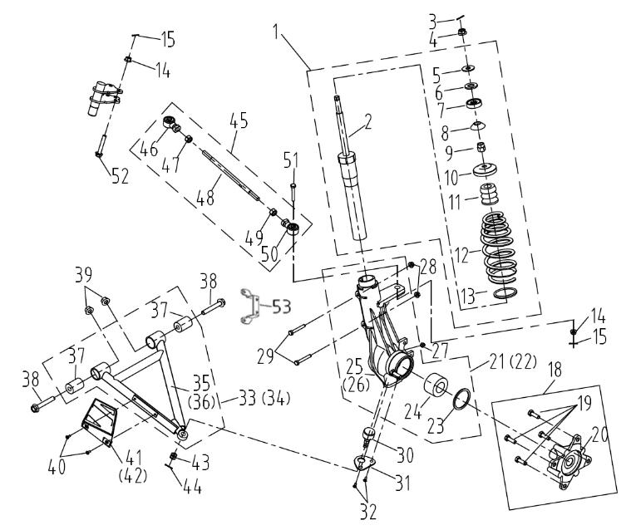
 |  |  |  |  |  |  |  |  |  |  | q
 |  |  |  |  |  |  |  |  |  |  | q
 |  |  |  |  |  |  |  |  |  |  | q
 |  |  |  |  |  |  |  |  |  |  | q
 |  |  |  |  |  |  |  |  |  |  | q
 |  |  |  |  |  |  |  |  |  |  | q
 |  |  |  |  |  |  |  |  |  |  | q
 |  |  |  |  |  |  |  |  |  |  | q
 |  |  |  |  |  |  |  |  |  |  | q
 |  |  |  |  |  |  |  |  |  |  | q
 |  |  |  |  |  |  |  |  |  |  | q
 |  |  |  |  |  |  |  |  |  |  | q
 |  |  |  |  |  |  |  |  |  |  | q
 |  |  |  |  |  |  |  |  |  |  | q
 |  |  |  |  |  |  |  |  |  |  | q
 |  |  |  |  |  |  |  |  |  |  | q
 |  |  |  |  |  |  |  |  |  |  | q
 |  |  |  |  |  |  |  |  |  |  | q
 |  |  |  |  |  |  |  |  |  |  | q
 |  |  |  |  |  |  |  |  |  |  | q
 |  |  |  |  |  |  |  |  |  |  | q
 |  |  |  |  |  |  |  |  |  |  | q
 |  |  |  |  |  |  |  |  |  |  | q
 |  |  |  |  |  |  |  |  |  |  | q
REF. No. | PART No. | DESCRIPTION | Q'TY | PIN | I/C | 图号 | 名称 | PRICE | 老图号 |  | q
1 | 29703 | FRONT SHOCK ABSORBER ASSEMBLY | 2 |  |  | 4AR-23108-00 | 前减震器组件 | 31.05 | LH260ATV-B.3.1 |  | q | ATV300
2 | 25288 | STRUT BUMPER | 2 |  |  | 4AL-23108-00 | 前减震器贮液筒组件 | 32 | LH260ATV-B.3.1.1 |  | q | ATV300
3 | 11555 | COTTER PIN 2X20 | 2 |  |  | B377302200 | 开口销 -2X20 | 0.06 | GB/T91 |  | q | ATV300
4 | 11577 | NUT M14X1.5 | 2 |  |  | B52F31400F | 螺母 | 0.2 | GB/T6187.2 |  | q | ATV300
5 | 21802 | WASHR 14 | 2 |  |  | 4AL-23101-00 | 垫圈14 | 0.06 | LH260ATV.3.1-1 |  | q | ATV300
6 | 21803 | SPACER RUBBER | 2 |  |  | 4AL-23140-00 | 缓冲垫 | 0.11 | LH260ATV.3.1-2 |  | q | ATV300
7 | 21804 | UPPER PIVOT BALL | 2 |  |  | 4AL-23102-00 | 球碗A | 2.14 | LH260ATV.3.1-3 |  | q | ATV300
8 | 21807 | LOWER PIVOT BALL | 2 |  |  | 4AL-23104-00 | 球碗B | 2.14 | LH260ATV.3.1-4 |  | q | ATV300
9 | 21806 | NUT M14X1.5 | 2 |  |  | 4AL-23103-00 | 螺母M14X1.5 | 0.54 | LH260ATV.3.1-6 |  | q | ATV300
10 | 21808 | SPRING RETAINER | 2 |  |  | 4AL-23105-00 | 弹簧座 | 1.5 | LH260ATV.3.1-5 |  | q | ATV300
11 | 27191 | BUFFER BLOCK | 1 |  |  | 4CC-23101-00 | 前减震器缓冲块 | 2.03 | LH300CUV.3.1-2 |  | q | ATV300
12 | 25849 | SPRING | 2 |  |  | 4AL-23107-00 | 前减弹簧 | 6.87 | LH260ATV-B.3.1-7 |  | q | ATV300
13 | 21813 | SPRING RETAINER | 2 |  |  | 4AL-23106-00 | 大垫圈 | 0.06 | LH260ATV.3.1-9 |  | q | ATV300
14 | 11510 | NUT M10X1.25 | 4 |  |  | B51B31000A | 螺母M10X1.25 | 0.12 | GB/T6187-M10X1.25 |  | q | ATV300
15 | 27215 | COTTER PIN 2.5X25 | 4 |  |  | B37722F250 | 开口销 -2.5X25 | 0.06 | GB/T91 |  | q | ATV300
18 | 25710 | FRONT WHEEL HUB CONNECTED | 2 |  |  | 4BZ-25111-00 | 前轮毂压装组件 | 24 |  |  | q | ATV300
19* | 20806s | WHEEL STUD (FOR ALUMINIUM WHEEL) | 8 |  |  | 4AU-25114-00 | 联接螺栓（铝轮使用） | 0.32 | LH260ATV-S.6-2 |  | q | ATV300
20* | 25711 | FRONT WHEEL HUB | 2 |  |  | 4BZ-25110-00 | 前轮毂 | 21.9 |  |  | q | ATV300
21 | 25712 | STRUT BODY CONNECTED LEFT | 1 |  |  | 4CC-23110-10 | 前减震左支撑压装组件 | 68 |  |  | q | ATV300
22 | 25713 | STRUT BODY CONNECTED RIGHT | 1 |  |  | 4CC-23111-10 | 前减震右支撑压装组件 | 68 |  |  | q | ATV300
23 | 26912 | CIRCLIP | 2 |  |  | 4CC-23107-00 | 孔用挡圈 | 0.06 | LH300CUV.3.2-3 |  | q | ATV300
24 | 26913 | BEARING | 2 |  |  | 4CC-23108-00 | 轮毂轴承 | 31.59 | LH300CUV.3.3 |  | q | ATV300
25 | 47048 | STRUT BODY LEFT | 1 |  |  | 4CC-23104-10 | 前减震器左支撑 | 31.74 |  |  | q | ATV300
26 | 47049 | STRUT BODY RIGHT | 1 |  |  | 4CC-23105-10 | 前减震器右支撑 | 31.74 |  |  | q | ATV300
27 | 27074 | GREASE FITTING | 2 |  |  | B9A0106001 | 油杯 | 0.16 | JB/T7940.1-M6 |  | q | ATV300
28 | 11541 | NUT M8 | 4 |  |  | B51C30800R | 螺母 | 0.08 | GB/T6187-M8 |  | q | ATV300
29 | 11540 | BOLT M8X55 | 4 |  |  | B15C30855R | 螺栓 | 0.1 | GB/T5782-M8X55 |  | q | ATV300
30 | 32588 | BALL JOINT STUD | 2 |  |  | 4AL-23174-10 | 前减震器支撑联轴节 | 2.57 | LH260ATV.3.2.4 |  | q | ATV300
31 | 20513 | BALL JOINT MOUNTING BRACKET | 2 |  |  | 4AL-23175-00 | 联轴节安装板 | 0.38 | LH260ATV.3.2-1 |  | q | ATV300
32 | 11947 | BOLT M6X12 | 4 |  |  | B25A30612R | 十字槽沉头螺栓 | 0.1 | GB/T819.1-M6X12 |  | q | ATV300
33 | 25714 | A-ARM CONNECTED LEFT | 1 |  |  | 4AR-23112-00 | 左A臂压装组件 | 10 |  |  | q | ATV300
34 | 25715 | A-ARM CONNECTED RIGHT | 1 |  |  | 4AR-23113-00 | 右A臂压装组件 | 10 |  |  | q | ATV300
35 | 25096 | A-ARM LEFT | 1 |  |  | 4AR-23110-00 | 左A臂焊接组件 | 5.85 | LH260ATV-B.3.3.1 |  | q | ATV300
36 | 25097 | A-ARM RIGHT | 1 |  |  | 4AR-23111-00 | 右A臂焊接组件 | 5.85 | LH260ATV-B.3.3.2 |  | q | ATV300
37 | 20524F | BUSHING | 4 |  |  | 4AL-23526-00 | A臂缓冲套 | 1.61 | LH260ATV.1.8.1 |  | q | ATV300
38 | 20522f | A-ARM PIVOT SHAFT | 4 |  |  | 4AL-23527-00 | A臂轴 | 1.72 | LH260ATV.1.8-1a |  | q | ATV300
39 | 11509 | NUT M12X1.25 | 4 |  |  | B52L31200A | 螺母M12X1.25 | 0.16 | GB/T6187 |  | q | ATV300
40 | 11062 | SCREW M5X12 | 4 |  |  | B23A30512R | 螺钉-M5X12 | 0.11 | GB/T818 |  | q | ATV300
41 | 20519 | A - ARM SHIELD LEFT | 1 |  |  | 4AL-23123-00 | 前左轴挡片 | 0.45 | LH260ATV.2-21 |  | q | ATV300
41 | 32589 | A - ARM SHIELD LEFT(NOT LINHAI LOGO) | 1 |  |  | 4AL-23123-10 | 前左轴挡片(不带LINHAI LOGO ） | 0.45 |  |  | q
42 | 20628 | A - ARM SHIELD RIGHT | 1 |  |  | 4AL-23124-00 | 前右轴挡片 | 0.45 | LH260ATV.2-22 |  | q | ATV300
42 | 32590 | A - ARM SHIELD RIGHT(NOT LINHAI LOGO) | 1 |  |  | 4AL-23124-10 | 前右轴挡片(不带LINHAI LOGO ） | 0.45 |  |  | q
43 | 27067 | NUT M10X1.25 | 2 |  |  | 4AL-23176-00 | 开槽螺母M10X1.25 | 0.15 | LH260ATV.3.2-3 |  | q | ATV300
44 | 27215 | COTTER PIN 2.5X25 | 2 |  |  | B37722F250 | 开口销 -2.5X25 | 0.06 | GB/T91-2.5X25 |  | q | ATV300
45 | 20629B | TIE ROD ASSY | 2 |  |  | 4AR-26113-00 | 转向横拉杆组件 | 11.58 | LH260ATV-B.1.7.2 |  | q | ATV300
46 | 20507 | TIE ROD END B (RIGHT) | 2 |  |  | 4AL-23316-00 | 球头节B（右旋） | 5.15 | LH260ATV.1.7.2-4 |  | q | ATV300
47 | 11198 | JAM NUT(RIGHT) | 2 |  |  | B59L31200A | 螺母M12 | 0.17 | GB/T6172-M12 |  | q | ATV300
48 | 20505 | TIE ROD | 2 |  |  | 4AL-23315-00 | 横拉杆 | 9.65 | LH260ATV.1.7.2-3 |  | q | ATV300
49 | 20506 | JAM NUT (LEFT) | 2 |  |  | 4AL-26184-00 | 锁紧螺母 | 0.08 | LH260ATV.1.7.2-5 |  | q | ATV300
50 | 20503 | TIE ROD END A (LEFT) | 2 |  |  | 4AL-23313-00 | 球头节A（左旋） | 5.15 | LH260ATV.1.7.2-1 |  | q | ATV300
51 | 11946 | BOLT M10X1.25X55 | 2 |  |  | B11A31055A | 球头安装螺栓M10X1.25X55 | 0.12 | GB/T16674.1 |  | q | ATV300
52 | 27794 | BOLT M10X1.25X57 | 2 |  |  | 4AV-26214-00 | 螺栓M10X1.25X57 | 0.26 |  |  | q | ATV300
53 | 25855 | MOUNTING PLATE FOR FRONT DISC BRAKE TUBE | 2 |  |  | 4AV-23123-00 | 前碟刹管固定安装板 | 2.87 |  |  | q
 |  |  |  |  |  |  |  |  |  |  | q
 |  |  |  |  |  |  |  |  |  |  | q
7 SWINGARM ASSY |  |  |  |  |  |  |  |  |  |  | q
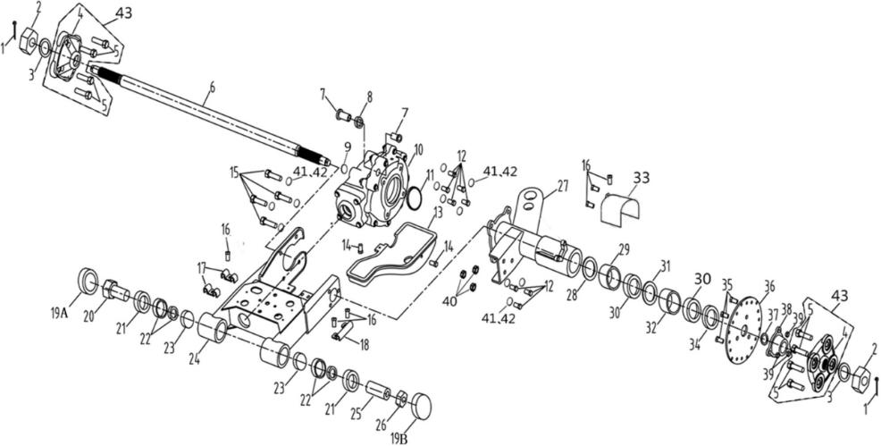
 |  |  |  |  |  |  |  |  |  |  | q
 |  |  |  |  |  |  |  |  |  |  | q
 |  |  |  |  |  |  |  |  |  |  | q
 |  |  |  |  |  |  |  |  |  |  | q
 |  |  |  |  |  |  |  |  |  |  | q
 |  |  |  |  |  |  |  |  |  |  | q
 |  |  |  |  |  |  |  |  |  |  | q
 |  |  |  |  |  |  |  |  |  |  | q
 |  |  |  |  |  |  |  |  |  |  | q
 |  |  |  |  |  |  |  |  |  |  | q
 |  |  |  |  |  |  |  |  |  |  | q
 |  |  |  |  |  |  |  |  |  |  | q
 |  |  |  |  |  |  |  |  |  |  | q
 |  |  |  |  |  |  |  |  |  |  | q
 |  |  |  |  |  |  |  |  |  |  | q
 |  |  |  |  |  |  |  |  |  |  | q
 |  |  |  |  |  |  |  |  |  |  | q
 |  |  |  |  |  |  |  |  |  |  | q
 |  |  |  |  |  |  |  |  |  |  | q
REF. No. | PART No. | DESCRIPTION | Q'TY | PIN | I/C | 图号 | 名称 | PRICE | 老图号 |  | q
1 | 10051 | COTTER PIN | 2 |  |  | B377204360 | 开口销-4X36 | 0.06 | GB/T91 |  | q | ATV300
2 | 11817 | NUT SLOTTED M20X2 | 2 |  |  | B5GF32000R | 开槽螺母-M20X2 | 0.51 | GB/T9459 |  | q | ATV300
3 | 21017 | WASHER | 2 |  |  | 4AL-25305-00 | 垫圈 | 0.06 | LH260ATV.7-6 |  | q | ATV300
4* | 21018 | WHEEL HUB | 2 |  |  | 4AL-25304-00 | 后轮毂 | 10.73 | T000705 |  | q | ATV300
5* | 25716 | WHEEL STUD M12X1.25X45 | 8 |  |  | 4BZ-25301-00 | 压装螺栓M12X1.25X45 | 0.39 |  |  | q | ATV300
6 | 25102 | REAR AXLE (FOR EUROPE AND PARKING SYSTEM Ⅰ) | 1 |  |  | 4AR-25381-00 | 后轴 | 66.1 | LH260ATV-B.7-1 |  | q | ATV300
7 | 20902 | CUSHION PAD | 2 |  |  | 4AL-22104-00 | 后减震器下缓冲块 | 0.32 | LH260ATV.4-4 |  | q | ATV300
8 | 20903 | SPACER-BEARING | 1 |  |  | 4AL-22103-00 | 中间衬套 | 0.26 | LH260ATV.4-3 |  | q | ATV300
9 | 11041 | O-RING | 2 |  |  | B922243551 | O型圈-22.4X3.55 | 0.28 | GB3452.1 |  | q | ATV300
10 | 25717 | REAR GEAR BOX | 1 |  |  | 1EG-23800-00 | 后桥总成 | 90.9 |  |  | q | ATV300
11 | 20901 | O-RING | 1 |  |  | 4AL-23806-00 | O型圈79X4 | 0.34 | LH260ATV.12-5 |  | q | ATV300
12 | 10045 | BOLT M12X30 | 8 |  |  | B14A31230R | 螺栓-M12X30 | 0.22 | GB/T5783 |  | q | ATV300
13 | 20705 | SKID PLATE REAR | 1 |  |  | 4AL-22004-00 | 后桥护板 | 8.37 | LH260ATV.10-1 |  | q | ATV300
14 | 11208 | BOLT M8X12 | 3 |  |  | B11A30812R | 螺栓-M8X12 | 0.1 | GB/T16674.1 |  | q | ATV300
15 | 11818 | BOLT M12X35 | 4 |  |  | B14A31235R | 螺栓-M12X35 | 0.23 | GB/T5783 |  | q | ATV300
16 | 10001 | SCREW M5X12 | 6 |  |  | B23L30512R | 螺钉 M5X12 | 0.11 | GB/T818 |  | q | ATV300
17 | 22235 | BRAKE LINE CLAMP SMALL | 1 |  |  | 4AL-28345-00 | 碟刹油管固定卡B | 0.06 | LH260ATV.2-25 |  | q | ATV300
18 | 22236 | BRAKE LINE CLAMP LARGE | 1 |  |  | 4AL-28344-00 | 碟刹油管固定卡A | 0.06 | LH260ATV.2-24 |  | q | ATV300
19A | 25663 | CAP SWINGARM PIVOT | 1 |  |  | 4AL-28342-10 | 后摇臂轴头盖（有缺口） | 0.37 |  |  | q | ATV300
19B | 20715 | CAP SWINGARM PIVOT | 1 |  |  | 4AL-28342-00 | 后摇臂轴头盖 | 0.37 | LH260ATV.2-33 |  | q | ATV300
20 | 20709 | SWING ARM PIVOT RIGHT | 1 |  |  | 4AL-22008-00 | 右固定轴 | 2.75 | LH260ATV.10.1-4 |  | q | ATV300
21 | 20708 | SEAL | 2 |  |  | 4AL-22010-00 | 油封31.8X54X6.5 | 0.49 | LH260ATV.10.1.2 |  | q | ATV300
22 | 11012 | BEAR | 2 |  |  | BCC2100004 | 圆锥滚子轴承30205 3CC | 3.75 | GB/T297 |  | q | ATV300
23 | 20706 | SEAL-SWINGARM PIVOT | 2 |  |  | 4AL-22006-00 | 海棉块φ45X20 | 0.13 | LH260ATV.10.1-2 |  | q | ATV300
24 | 25099 | SWINGARM ASSY | 1 |  |  | 4AR-22002-00 | 后摇架焊接组件 | 24.66 | LH260ATV-B.10.1.1 |  | q | ATV300
25 | 20717 | SWINGARM PIVOT LEFT | 1 |  |  | 4AL-22007-00 | 左固定轴 | 2.75 | LH260ATV.10.1-3 |  | q | ATV300
26 | 20710 | THREADED PIVOT | 1 |  |  | 4AL-22009-00 | 锁紧螺母 | 0.97 | LH260ATV.10.1-5 |  | q | ATV300
27 | 25245 | AXLE TUBE AND HITCH ASSEMBLY | 1 |  |  | 4AR-20004-10 | 后桥梁焊接组件 | 22.61 | LH260ATV-B.10.2.1a |  | q | ATV300
28 | 21004 | RING RETAINER INT | 1 |  |  | 4AL-25301-00 | 轴用挡圈 | 0.13 | LH260ATV.7-2 |  | q | ATV300
29 | 21005 | SPACER | 1 |  |  | 4AL-25302-00 | 轴套 | 1.33 | LH260ATV.7-3 |  | q | ATV300
30 | 10808 | BEARING BALL DBL SEAL | 2 |  |  | BCC0100056 | 轴承 | 2.9 | GB/T276-6206-2Z |  | q
31 | 26264 | RING RETAINER INT | 1 |  |  | B733362000 | 孔用弹性挡圈 | 0.25 | GB893.2-62 |  | q | ATV300
32 | 31008 | SPACER-BEARING | 1 |  |  | 4AL-22002-10 | 中间隔套 | 1.33 | LH260ATV.10.2-1a |  | q | ATV300
33 | 31024 | BRAKE HOSE COVER | 1 |  |  | 4AL-28339-00 | 碟刹管护套 | 0.43 | LH260ATV.2-31a |  | q | ATV300
34 | 21009 | SEAL REAR AXLE | 1 |  |  | 4AL-22003-00 | 油封36.5X62X7 | 0.51 | LH260ATV.10.2.2 |  | q | ATV300
35 | 10048 | BOLTS M10X1.25X20 | 3 |  |  | B16A31020A | 螺栓-M10X1.25X20 | 0.2 | GB/T5786 |  | q | ATV300
36 | 32115 | REAR DISC BRAKE | 1 |  |  | 4AL-25804-00 | 后碟刹盘 | 9.87 | LH260ATV.5.1-2 |  | q | ATV300
37 | 11040 | O-RING | 1 |  |  | B922242551 | O型圈-22.4X2.55 | 0.28 | GB3452.1 |  | q | ATV300
38 | 21012 | HUB BRAKE DISC MACH | 1 |  |  | 4AL-25303-00 | 后碟刹盘安装座 | 7.08 | LH260ATV.7-4 |  | q | ATV300
39 | 10050 | NUT M10X1.25 | 3 |  |  | B5AF31000A | 薄螺母-M10X1.25 | 0.15 | GB/T6173 |  | q | ATV300
40 | 10031 | NUT M12 | 3 |  |  | B51A31200R | 螺母-M12 | 0.16 | GB/T6187 |  | q | ATV300
41 | 10054 | WASHER 12 | 12 |  |  | B653312000 | 弹垫-12 | 0.06 | GB/T93 |  | q | ATV300
42 | 11488 | WASHER 12 | 12 |  |  | B63A312030 | 垫圈-12 | 0.06 | GB/T97.1 |  | q | ATV300
43 | 25719 | WHEEL HUB ASSY | 2 |  |  | 4BZ-25310-00 | 后轮毂组件 | 13.2 |  |  | q | ATV300
 |  |  |  |  |  |  |  |  |  |  | q
8 WHEEL FRONT |  |  |  |  |  |  |  |  |  |  | q
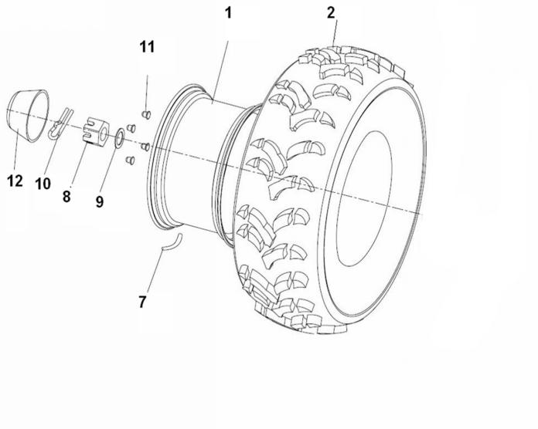
 |  |  |  |  |  |  |  |  |  |  | q
 |  |  |  |  |  |  |  |  |  |  | q
 |  |  |  |  |  |  |  |  |  |  | q
 |  |  |  |  |  |  |  |  |  |  | q
 |  |  |  |  |  |  |  |  |  |  | q
 |  |  |  |  |  |  |  |  |  |  | q
 |  |  |  |  |  |  |  |  |  |  | q
 |  |  |  |  |  |  |  |  |  |  | q
 |  |  |  |  |  |  |  |  |  |  | q
 |  |  |  |  |  |  |  |  |  |  | q
 |  |  |  |  |  |  |  |  |  |  | q
 |  |  |  |  |  |  |  |  |  |  | q
 |  |  |  |  |  |  |  |  |  |  | q
 |  |  |  |  |  |  |  |  |  |  | q
 |  |  |  |  |  |  |  |  |  |  | q
 |  |  |  |  |  |  |  |  |  |  | q
 |  |  |  |  |  |  |  |  |  |  | q
 |  |  |  |  |  |  |  |  |  |  | q
 |  |  |  |  |  |  |  |  |  |  | q
REF. No. | PART No. | DESCRIPTION | Q'TY | PIN | I/C | 图号 | 名称 | PRICE | 老图号 |  | q
1 | 26289 | WHEEL FRONT (IRON AND BLACK)- IRON(C) | 2 |  |  | 4AL-25182-00 | 前轮辋（铁的 黑色） | 20.59 | LH260ATV.6.1.1 |  | q
1 | 20809R | WHEEL FRONT (IRON AND BLACK WITH RED)-IRON(D) | 2 |  |  | 4AL-25182-10 | 前轮辋（铁的 红圈） | 20.59 | LH260ATV.6.1.1RE |  | q
1 | 25358 | WHEEL FRONT(ALUMINIUM)-ALLOY(F) | 2 |  |  | 4AN-25179-00 | 前轮辋（铝轮） | 45 |  |  | q | ATV300
1 | 25386 | WHEEL FRONT(ALUMINIUM)-ALLOY(G) | 2 |  |  | 4AN-25179-10 | 前轮辋（飞虎铝轮） | 46 |  |  | q
2 | 25838 | TIRE FRONT (MARK IN "DURO" P350) | 2 |  |  | 4AL-25183-11 | 前轮胎AT24X8-12（美标华丰P350） | 58.34 |  |  | q | ATV300
2 | 25839 | TIRE FRONT (MARK IN "DURO" P306) | 2 |  |  | 4AL-25183-22 | 前轮胎AT24X8-12（美标华丰P306） | 58.34 |  |  | q | ATV300
7 | 20807 | VALVE.RIM (PVR70)(FOR IRON WHEEL) | 4 |  |  | B971000002 | 气门嘴组件 弯的（铁轮使用） | 0.43 | GB/T1796.3 |  | q | ATV300
7 | 20807a | VALVE，RIM (TR412)(FOR ALUMINIUM WHEEL) | 4 |  |  | B972000003 | 气门嘴 直的（铝轮使用） | 0.29 | GB/T12836.1 |  | q | ATV300
8 | 70721 | BOLT SLOTTED | 4 |  |  | 4AB-25167-00 | 六角开槽螺母 | 0.23 | LH520ATV.7-1 |  | q | ATV300
9 | 70722 | WASHER | 2 |  |  | 4AB-25368-00 | 后轮垫片 | 0.7 | LH520ATV.7-2 |  | q | ATV300
10 | 26267 | PIN 4X32 | 2 |  |  | B377204320 | 开口销4X32 | 0.06 | GB/T91 |  | q | ATV300
11 | 11510 | LUG NUT M10X1.25 (BLACK FOR IRON) | 8 |  |  | B51B31000A | 螺母（铁轮使用黑色） | 0.12 | GB/T6187-M10X1.25 |  | q | ATV300
11 | 11375 | LUG NUT M10X1.25(WHITE FOR ALUMINIUM) | 8 |  |  | B51A21000A | 螺母（铝轮使用白色） | 0.35 | GB/T6187-M10X1.25 |  | q | ATV300
12 | 70717 | CAP，WHEEL CENTER | 2 |  |  | 4AB-2512A-00 | 后轮护套 | 2.69 | LH520ATV.7.1-1 |  | q | ATV300
 |  |  |  |  |  |  |  |  |  |  | q
9 WHEEL REAR |  |  |  |  |  |  |  |  |  |  | q
 |  |  |  |  |  |  |  |  |  |  | q
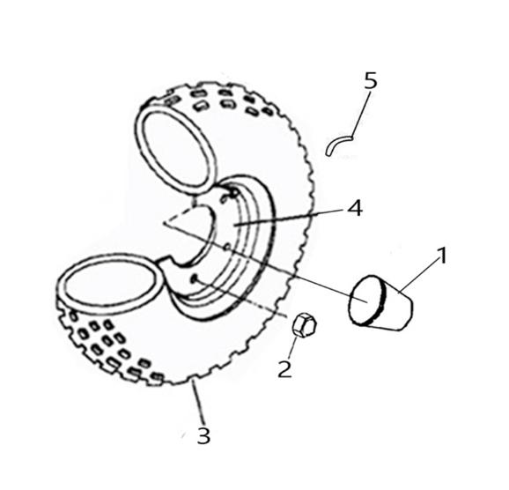
 |  |  |  |  |  |  |  |  |  |  | q
 |  |  |  |  |  |  |  |  |  |  | q
 |  |  |  |  |  |  |  |  |  |  | q
 |  |  |  |  |  |  |  |  |  |  | q
 |  |  |  |  |  |  |  |  |  |  | q
 |  |  |  |  |  |  |  |  |  |  | q
 |  |  |  |  |  |  |  |  |  |  | q
 |  |  |  |  |  |  |  |  |  |  | q
 |  |  |  |  |  |  |  |  |  |  | q
 |  |  |  |  |  |  |  |  |  |  | q
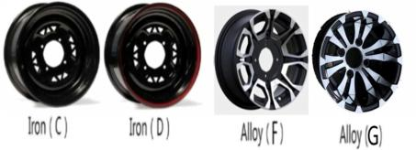
 |  |  |  |  |  |  |  |  |  |  | q
 |  |  |  |  |  |  |  |  |  |  | q
 |  |  |  |  |  |  |  |  |  |  | q
 |  |  |  |  |  |  |  |  |  |  | q
 |  |  |  |  |  |  |  |  |  |  | q
 |  |  |  |  |  |  |  |  |  |  | q
 |  |  |  |  |  |  |  |  |  |  | q
 |  |  |  |  |  |  |  |  |  |  | q
REF. No. | PART No. | DESCRIPTION | Q'TY | PIN | I/C | 图号 | 名称 | PRICE | 老图号 |  | q
1 | 21014 | AXLE CAP | 2 |  |  | 4AL-28341-00 | 左后轮轴头护套 | 0.32 | LH260ATV.2-32 |  | q | ATV300
2 | 27411 | LUG NUT M12X1.25 | 8 |  |  | 4CA-25113-00 | 锁紧螺母M12X1.25 | 0.73 | LH800U-D.6-3 |  | q | ATV300
3 | 25836 | TIRE REAR (MARK IN "DURO" P350) | 2 |  |  | 4AL-25310-12 | 后轮胎AT24X11-10（美标华丰P350） | 59.92 |  |  | q | ATV300
3 | 25837 | TIRE REAR (MARK IN "DURO" P306) | 2 |  |  | 4AL-25310-21 | 后轮胎AT24X11-10（美标华丰P306） | 59.92 |  |  | q | ATV300
4 | 21022F | WHEEL REAR (IRON AND BLACK)-IRON(C) | 2 |  |  | 4AL-25309-00 | 后轮辋（铁的 黑的） | 18.18 | T000809BK |  | q
4 | 21022R | WHEEL REAR (IRON AND BLACK WITH RED)-IRON(D) | 2 |  |  | 4AL-25309-10 | 后轮辋（铁的 红圈） | 19.31 | LH260ATV.7.1.1RE |  | q
4 | 21022S | WHEEL REAR (ALUMINIUM)-ALLOY(E) | 2 |  |  | 4AL-25309-20 | 后轮辋（铝轮） | 38 | T000810 |  | q
4 | 25359 | WHEEL REAR (ALUMINIUM)-ALLOY(F) | 2 |  |  | 4AN-25315-00 | 后轮辋（铝轮） | 47 |  |  | q | ATV300
4 | 25385 | WHEEL REAR (ALUMINIUM)-ALLOY(G) | 3 |  |  | 4AN-25315-10 | 后轮辋（飞虎铝轮） | 42 |  |  | q
5 | 20807a | VALVE.RIM | 1 |  |  | B972000001 | 气门嘴组件 弯的 | 0.29 | GB12836.1 |  | q | ATV300
 |  |  |  |  |  |  |  |  |  |  | q
 |  |  |  |  |  |  |  |  |  |  | q
10 SHOCK ABSORBER REAR |  |  |  |  |  |  |  |  |  |  | q
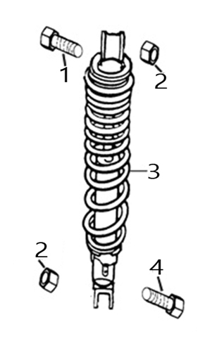
 |  |  |  |  |  |  |  |  |  |  | q
 |  |  |  |  |  |  |  |  |  |  | q
 |  |  |  |  |  |  |  |  |  |  | q
 |  |  |  |  |  |  |  |  |  |  | q
 |  |  |  |  |  |  |  |  |  |  | q
 |  |  |  |  |  |  |  |  |  |  | q
 |  |  |  |  |  |  |  |  |  |  | q
 |  |  |  |  |  |  |  |  |  |  | q
 |  |  |  |  |  |  |  |  |  |  | q
 |  |  |  |  |  |  |  |  |  |  | q
 |  |  |  |  |  |  |  |  |  |  | q
 |  |  |  |  |  |  |  |  |  |  | q
 |  |  |  |  |  |  |  |  |  |  | q
 |  |  |  |  |  |  |  |  |  |  | q
 |  |  |  |  |  |  |  |  |  |  | q
 |  |  |  |  |  |  |  |  |  |  | q
 |  |  |  |  |  |  |  |  |  |  | q
 |  |  |  |  |  |  |  |  |  |  | q
 |  |  |  |  |  |  |  |  |  |  | q
REF. No. | PART No. | DESCRIPTION | Q'TY | PIN | I/C | 图号 | 名称 | PRICE | 老图号 |  | q
1 | 20906 | UP BOLT M10X1.25X57 | 1 |  |  | 4AL-22101-00 | 后减震器上安装螺栓 | 0.38 | LH260ATV.4-1 |  | q | ATV300
2 | 10015 | NUT M10X1.25 | 2 |  |  | B52A31000A | 螺母 | 0.12 | GB/T6187-M10X1.25 |  | q | ATV300
3 | 25104 | SHOCK ABSORBER REAR | 1 |  |  | 4AR-22101-00 | 后减震器组件 | 36.97 | LH260ATV-B.4.1 |  | q | ATV300
4 | 20909 | DOWN BOLT M10X1.25X60 | 1 |  |  | 4AL-22102-00 | 后减震器下安装螺栓 | 0.39 | LH260ATV.4-2 |  | q | ATV300
 |  |  |  |  |  |  |  |  |  |  | q
 |  |  |  |  |  |  |  |  |  |  | q
11 FRONT GEAR-BOX BRACKET(FOR 4WD) |  |  |  |  |  |  |  |  |  |  | q
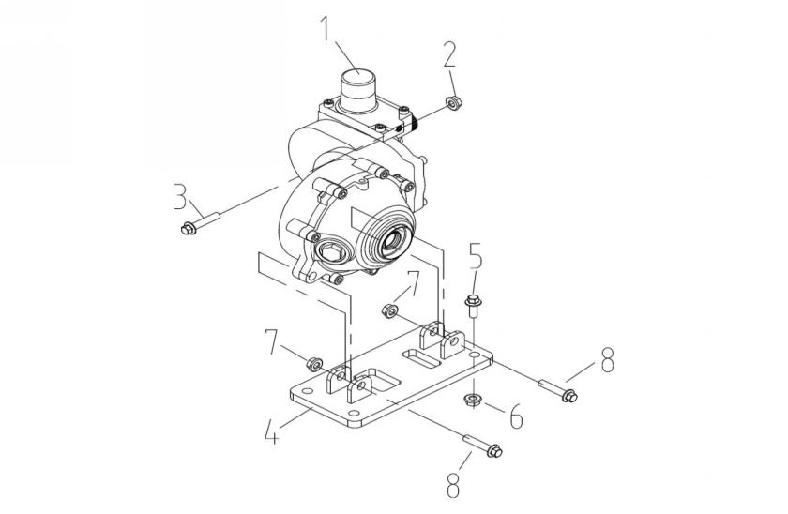
 |  |  |  |  |  |  |  |  |  |  | q
 |  |  |  |  |  |  |  |  |  |  | q
 |  |  |  |  |  |  |  |  |  |  | q
 |  |  |  |  |  |  |  |  |  |  | q
 |  |  |  |  |  |  |  |  |  |  | q
 |  |  |  |  |  |  |  |  |  |  | q
 |  |  |  |  |  |  |  |  |  |  | q
 |  |  |  |  |  |  |  |  |  |  | q
 |  |  |  |  |  |  |  |  |  |  | q
 |  |  |  |  |  |  |  |  |  |  | q
 |  |  |  |  |  |  |  |  |  |  | q
 |  |  |  |  |  |  |  |  |  |  | q
 |  |  |  |  |  |  |  |  |  |  | q
 |  |  |  |  |  |  |  |  |  |  | q
 |  |  |  |  |  |  |  |  |  |  | q
 |  |  |  |  |  |  |  |  |  |  | q
 |  |  |  |  |  |  |  |  |  |  | q
 |  |  |  |  |  |  |  |  |  |  | q
 |  |  |  |  |  |  |  |  |  |  | q
REF. No. | PART No. | DESCRIPTION | Q'TY | PIN | I/C | 图号 | 名称 | PRICE | 老图号 |  | q
1 | 24445a | FRONT GEAR-BOX | 1 |  |  | 4AL-46149-01 | 前桥总成 | 207.96 |  |  | q | ATV300
2 | 11541 | NUT M8 | 1 |  |  | B51C30800R | 螺母M8 | 0.08 | GB/T6187 |  | q | ATV300
3 | 11462 | BOLT M8×55 | 1 |  |  | B11C30855R | 螺栓 M8X55 | 0.12 | GB/T16674.1 |  | q | ATV300
4 | 24438 | FRONT GEAR-BOX BACKSTOP | 1 |  |  | 4AL-21122-00 | 四轮驱动前桥安装板 | 4.1 | LH260ATV.1.18 |  | q | ATV300
5 | 11823 | BOLT M10×1.25×20 | 4 |  |  | B14A31020R | 螺栓 M10X1.25X20 | 0.1 | GB/T5783 |  | q | ATV300
6 | 10015 | NUT M10×1.25 | 4 |  |  | B52A31000A | 螺母M10×1.25 | 0.12 | GB/T6187 |  | q | ATV300
7 | 11114 | NUT M10×1.25 | 2 |  |  | B51C31000R | 螺母M10×1.25 | 0.12 | GB/T6087.1 |  | q | ATV300
8 | 70073 | BOLT M10×1.25×50 | 2 |  |  | 4AL-21123-00 | 螺栓M10X1.25X50 | 0.73 | LH260ATV.1-20 |  | q | ATV300
 |  |  |  |  |  |  |  |  |  |  | q
 |  |  |  |  |  |  |  |  |  |  | q
 |  |  |  |  |  |  |  |  |  |  | q
12 TRANSMISSION(4WD)(NEW L-H-N-R) |  |  |  |  |  |  |  |  |  |  | q
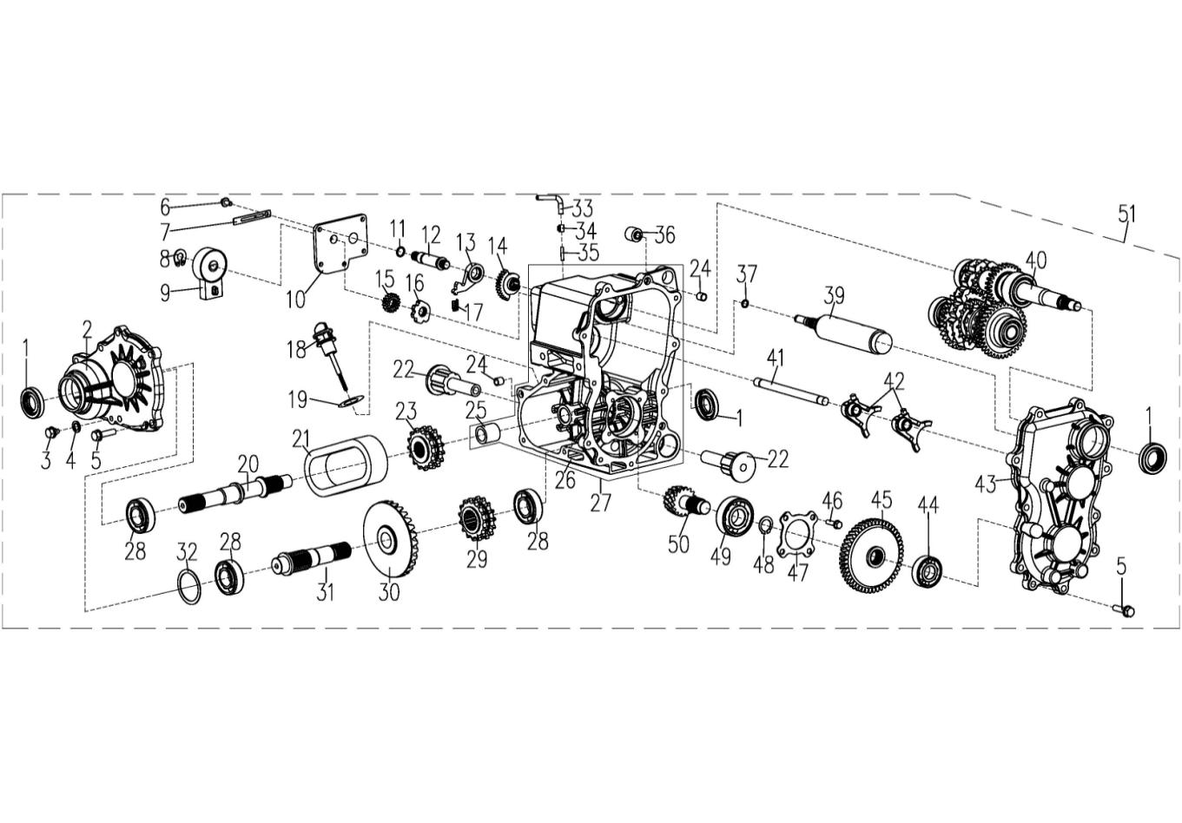
 |  |  |  |  |  |  |  |  |  |  | q
 |  |  |  |  |  |  |  |  |  |  | q
 |  |  |  |  |  |  |  |  |  |  | q
 |  |  |  |  |  |  |  |  |  |  | q
 |  |  |  |  |  |  |  |  |  |  | q
 |  |  |  |  |  |  |  |  |  |  | q
 |  |  |  |  |  |  |  |  |  |  | q
 |  |  |  |  |  |  |  |  |  |  | q
 |  |  |  |  |  |  |  |  |  |  | q
 |  |  |  |  |  |  |  |  |  |  | q
 |  |  |  |  |  |  |  |  |  |  | q
 |  |  |  |  |  |  |  |  |  |  | q
 |  |  |  |  |  |  |  |  |  |  | q
 |  |  |  |  |  |  |  |  |  |  | q
 |  |  |  |  |  |  |  |  |  |  | q
 |  |  |  |  |  |  |  |  |  |  | q
 |  |  |  |  |  |  |  |  |  |  | q
 |  |  |  |  |  |  |  |  |  |  | q
 |  |  |  |  |  |  |  |  |  |  | q
REF. No. | PART No. | DESCRIPTION | Q'TY | PIN | I/C | 图号 | 名称 | PRICE | 老图号 |  | q
1 | 21201 | SEAL 25X47X8 | 3 |  |  | 4AL-23508-00 | 油封25X47X8 | 0.43 | LH260ATV.17.7 |  | q | ATV300
2 | 21468t | FRONT COVER | 1 |  |  | 4AL-23543-S0 | 变速箱前盖（四驱） | 11.58 | LH260ATV.17-21S |  | q | ATV300
3 | 21469 | DRAIN SCREW | 1 |  |  | 4AL-23544-00 | 放油螺塞组件 | 0.45 | LH260ATV.17.5 |  | q | ATV300
4 | 21470 | WASHER | 1 |  |  | 4AL-23545-00 | 铝垫B | 0.13 | LH260ATV.17-12 |  | q | ATV300
5 | 10060 | BOLT M8X28 | 14 |  |  | B11A30828R | 螺栓-M8X28 | 0.1 | GB/T16674.1 |  | q | ATV300
6 | 11495 | BOLT M6×16 | 5 |  |  | B11A30616R | 螺栓M6×16 | 0.11 | GB/T16674.1 |  | q | ATV300
7 | 35247 | CABLE CLAMP | 1 |  |  | 1BE-15456-00 | 线夹 | 0.32 |  |  | q | ATV300
8 | 10767 | CIRCLIP 11 | 1 |  |  | B753311000 | 挡圈11 | 0.07 | GB/T894.1 |  | q | ATV300
9 | 25796 | GEAR SHIFT COMPONENT | 1 |  |  | 1EG-23515-01 | 档显开关 | 4.5 |  |  | q | ATV300
10 | 84002 | SHIFT COVER | 1 |  |  | 1CA-23504-00 | 换档盖 | 5.56 | LHTY.5-3 |  | q | ATV300
11 | 10737 | O-RING 13.2X1.8 | 1 |  |  | B921321801 | O形圈13.2*1.8 | 0.08 | GB3452.1 |  | q | ATV300
12 | 25724 | SHAFT, GEAR SHIFT | 1 |  |  | 1EG-23516-00 | 换挡轴 | 6.5 |  |  | q | ATV300
13 | 84004 | STOP SWING LEVER, GEAR SHIFT | 1 |  |  | 1CA-23506-00 | 换挡止动摆杆 | 2.29 | LHTY.5.2-5 |  | q | ATV300
14 | 84008 | DRIVE GEAR, GEAR SHIFT | 1 |  |  | 1CA-23511-00 | 换挡主动齿轮 | 2.75 | LHTY.5.2-4 |  | q | ATV300
15 | 84006 | DRIVEN GEAR, GEAR SHIFT | 1 |  |  | 1CA-23509-00 | 换挡从动齿轮 | 2.19 | LHTY.5.2-8 |  | q | ATV300
16 | 25725 | CAMSHAFT, GEAR SHIFT | 1 |  |  | 1EG-23514-00 | 换挡凸轮 | 2 |  |  | q | ATV300
17 | 84003 | SPRING | 1 |  |  | 1CA-23505-01 | 限位弹簧 | 0.13 | LHTY.5.2-9 |  | q | ATV300
18 | 25797 | DIPSTICK | 1 |  |  | 1BB-15367-00 | 机油尺 | 1.64 |  |  | q | ATV300
19 | 10122 | O-RING 18X2.65 | 1 |  |  | B920182651 | O型圈18X2.65 | 0.1 | GB3452.1-82 |  | q | ATV300
20 | 21480 | SHAFT FRONT OUTPUT | 1 |  |  | 4AL-23548-00 | 前驱动轴（四驱） | 11.7 | LH260ATV.17-28S |  | q | ATV300
21 | 25727 | CHAIN | 1 |  |  | 1EG-23510-00 | 双排链条 | 3.8 |  |  | q | ATV300
22 | 73768 | ENGINE MOUNT BUSHING | 2 |  |  | 1BW-15130-00 | 弹性安装节 | 3.34 |  |  | q | ATV300
23 | 25728 | DRIVEN SPORCKET | 1 |  |  | 1EG-23509-00 | 从动双排链轮 | 7 |  |  | q | ATV300
24 | 21104 | DOWEL PIN | 4 |  |  | 4AL-23815-00 | 定位销 | 0.16 | LH260ATV.17-17 |  | q | ATV300
25* | 47538 | BUSHING | 1 |  |  | 4AL-23552-00 | 轴套 P22X19X20 | 0.4 | GB/T12613 |  | q | ATV300
26* | 25798 | GEAR CASE | 1 |  |  | 1EG-23501-01 | 变速箱体 | 49 |  |  | q | ATV300
27 | 25801 | GEAR CASE ASSEMBLY | 1 |  |  | 1EG-23519-01 | 变速箱体组件 | 49.4 | 包含25、26 |  | q | ATV300
28 | 10267N | BEARING 6205C3 | 3 |  |  | BCC0100051 | 轴承6205 | 7.29 | GB/T276 |  | q | ATV300
29 | 25731 | DRIVE SPORCKET | 1 |  |  | 1EG-23507-00 | 主动双排链轮 | 7 |  |  | q | ATV300
30 | 21462 | REAR DRIVE GEAR | 1 |  |  | 4AL-23540-00 | 后驱动轴锥齿轮 | 34.32 | LH260ATV.17-18 |  | q | ATV300
31 | 25732 | REAR OUTPUT SHAFT | 1 |  |  | 1EG-23508-00 | 后输出轴 | 7.4 |  |  | q | ATV300
32 | 21465 | SHIM 1 | 1 |  |  | 4AL-23542-00 | 垫圈C | 0.15 | LH260ATV.17-22 |  | q | ATV300
33 | 72165 | Vent Tube | 1 |  |  | 1CA-23571-00 | 通气管 | 1.02 | LH260ATV.17-7 |  | q | ATV300
34 | 29530 | Spring Clip | 1 |  |  | 1CA-23554-00 | 弹簧卡子 | 0.11 | 1E52FM030009 |  | q | ATV300
35 | 21340 | Vent Tube Fitting | 1 |  |  | 4AL-23573-00 | 通气咀 | 0.45 | LH260ATV.17.2-1 |  | q | ATV300
36 | 2531555 | REAR FLEX SLEEVE | 1 |  |  | 1AC-15133-00 | 后弹性安装节 | 0.53 | 153FM.17.5 |  | q | ATV300
37 | 21615 | O-RING 9.5X1.8 | 1 |  |  | B929501801 | O形圈9.5*1.8 | 0.08 | GB3452.1 |  | q | ATV300
39 | 25799 | DRUM, FORK SHIFT | 1 |  |  | 1EG-23511-01 | 换挡鼓 | 19.6 |  |  | q | ATV300
40 | 25734 | MAIN TRANSMISSION ASSEMBLY | 1 |  |  | 1EG-23520-00 | 变速机构 | 136 |  |  | q | ATV300
41 | 25735 | GUIDE SHAFT, SHIFT FORK | 1 |  |  | 1EG-23513-00 | 拨叉导轴 | 2.5 |  |  | q | ATV300
42 | 25736 | SHIFT FORK | 2 |  |  | 1EG-23512-00 | 拨叉 | 4.5 |  |  | q | ATV300
43 | 25737 | LEFT COVER | 1 |  |  | 1EG-23502-00 | 变速箱左盖 | 11.2 |  |  | q | ATV300
44 | 10062 | BEARING 6204 | 1 |  |  | BCC0100054 | 轴承6204 | 1.15 | GB/T276 |  | q | ATV300
45 | 25656 | GEAR HELICAL 46T | 1 |  |  | 4AL-23531-10 | 过渡齿轮2 | 6.8 | LH260ATV.17-16 |  | q | ATV300
46 | 11819 | SCREW M6X10 | 4 |  |  | B1HA20610R | 六角头带槽螺栓M6X10 | 0.1 | GB/T29.1 |  | q | ATV300
47 | 21351 | BEARING RETAINER PLATE | 1 |  |  | 4AL-23533-00 | 轴承挡板 | 0.86 | LH260ATV.17-15 |  | q | ATV300
48 | 21453 | SNAP RING | 1 |  |  | 4AL-23570-00 | 挡圈25 | 0.13 | LH260ATV.17-14 |  | q | ATV300
49 | 35468 | BEARING 6305 | 1 |  |  | BCC0100064 | 轴承-6305 | 4.95 | GB/T276 |  | q | ATV300
50 | 21455 | PINION SHAFT 10T | 1 |  |  | 4AL-23534-00 | 中间轴 | 34.32 | LH260ATV.17-13 |  | q | ATV300
51 | 25800 | TRANSMISSION(4WD) | 1 |  |  | 1EG-23500-02 | 变速箱总成（300ATV-2D）(NEW L-H-N-R) | 400.5 |  |  | q | ATV300
 |  |  |  |  |  |  |  |  |  |  | q
 |  |  |  |  |  |  |  |  |  |  | q
MAIN TRANSMISSION ASSEMBLY（1EG-23520-00） |  |  |  |  |  |  |  |  |  |  | q
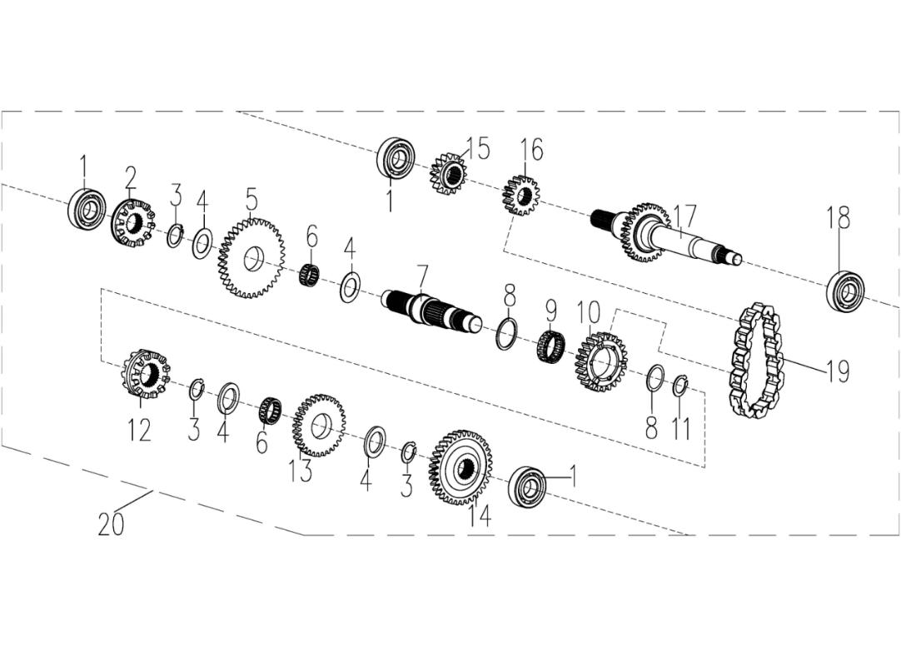
 |  |  |  |  |  |  |  |  |  |  | q
 |  |  |  |  |  |  |  |  |  |  | q
 |  |  |  |  |  |  |  |  |  |  | q
 |  |  |  |  |  |  |  |  |  |  | q
 |  |  |  |  |  |  |  |  |  |  | q
 |  |  |  |  |  |  |  |  |  |  | q
 |  |  |  |  |  |  |  |  |  |  | q
 |  |  |  |  |  |  |  |  |  |  | q
 |  |  |  |  |  |  |  |  |  |  | q
 |  |  |  |  |  |  |  |  |  |  | q
 |  |  |  |  |  |  |  |  |  |  | q
 |  |  |  |  |  |  |  |  |  |  | q
 |  |  |  |  |  |  |  |  |  |  | q
 |  |  |  |  |  |  |  |  |  |  | q
 |  |  |  |  |  |  |  |  |  |  | q
 |  |  |  |  |  |  |  |  |  |  | q
 |  |  |  |  |  |  |  |  |  |  | q
 |  |  |  |  |  |  |  |  |  |  | q
 |  |  |  |  |  |  |  |  |  |  | q
 |  |  |  |  |  |  |  |  |  |  | q
REF. No. | PART No. | DESCRIPTION | Q'TY | PIN | I/C | 图号 | 名称 | PRICE | 老图号 |  | q
1 | 10062 | BEARING 6204 | 3 |  |  | BCC0100054 | 轴承6204 | 1.15 | GB/T276 |  | q | ATV300
2 | 21332 | ENGAGEMENT | 1 |  |  | 4AL-23521-00 | 单面换档盘 | 7.08 | LH260ATV.17.1-10 |  | q | ATV300
3 | 11505 | SNAP RING | 3 |  |  | B753325010 | 挡圈 25 | 0.11 | GB/T894.1 |  | q | ATV300
4 | 25739 | THRUST WASHER 1 | 4 |  |  | 1EG-23505-00 | 垫圈25X38X1.2 | 0.26 |  |  | q | ATV300
5 | 21329 | GEAR 35T | 1 |  |  | 4AL-23519-00 | 低速从动齿轮 | 9.22 | LH260ATV.17.1-9 |  | q | ATV300
6 | 21218 | NEEDLE BEARING 25 | 2 |  |  | 4AL-23513-00 | 滚针轴承25X29X10 | 1.16 | LH260ATV.17.1.1 |  | q | ATV300
7 | 25740 | SHAFT | 1 |  |  | 1EG-23504-00 | 副轴 | 12.44 |  |  | q | ATV300
8 | 25741 | THRUST WASHER 2 | 2 |  |  | 1EG-23506-00 | 垫圈32X39.5X1.8 | 0.28 |  |  | q | ATV300
9 | 21225 | NEEDLE BEARING 25 | 1 |  |  | 4AL-23517-00 | 滚动轴承32 | 1.01 | LH260ATV.17.1.2 |  | q | ATV300
10 | 21224 | SPROCKET 24T | 1 |  |  | 4AL-23516-00 | 从动链轮 | 11.15 | LH260ATV.17.1-8 |  | q | ATV300
11 | 11383 | SNAP RING | 1 |  |  | B753332000 | 挡圈 32 | 0.1 | GB/T894.1 |  | q | ATV300
12 | 21221 | DOG GEAR | 1 |  |  | 4AL-23514-00 | 双面换档盘 | 3.43 | LH260ATV.17.1-6 |  | q | ATV300
13 | 21217 | GEAR 31T | 1 |  |  | 4AL-23512-00 | 高速从动齿轮 | 9.01 | LH260ATV.17.1-4 |  | q | ATV300
14 | 25655 | GEAR,HELICAL 35T | 1 |  |  | 4AL-23506-10 | 过渡齿轮1 | 3.8 | LH260ATV.17.1-2 |  | q | ATV300
15 | 21208 | GEAR 16T | 1 |  |  | 4AL-23505-00 | 低速主动齿轮 | 7.72 | LH260ATV.17.1-12 |  | q | ATV300
16 | 21477 | SPROCKET | 1 |  |  | 4AL-23547-00 | 小链轮 | 4.39 | LH260ATV.17.1-13 |  | q | ATV300
17 | 47539 | INPUT SHAFT | 1 |  |  | 4AL-23503-01 | 主轴 | 15.3 | LH260ATV.17.1-14 |  | q | ATV300
18 | 10732 | BEARING 5205 C3 | 1 |  |  | BCC0300002 | 轴承5205 C3 NSK | 31.6 | GB/T276 |  | q | ATV300
19 | 21207 | CHAIN | 1 |  |  | 4AL-23504-00 | 齿形链 | 12.44 | LH260ATV.17.1.3 |  | q | ATV300
20 | 25734 | MAIN TRANSMISSION ASSEMBLY | 1 |  |  | 1EG-23520-00 | 变速机构 | 136 |  |  | q | ATV300
 |  |  |  |  |  |  |  |  |  |  | q
 |  |  |  |  |  |  |  |  |  |  | q
 |  |  |  |  |  |  |  |  |  |  | q
14 SHIFT ROD |  |  |  |  |  |  |  |  |  |  | q
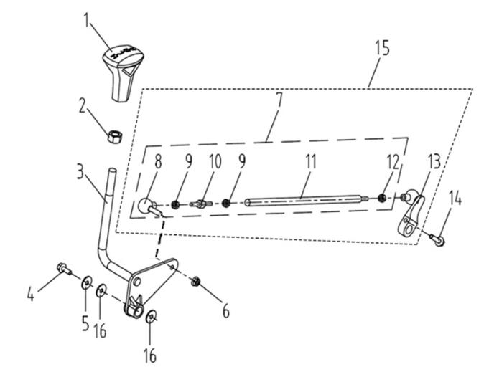
 |  |  |  |  |  |  |  |  |  |  | q
 |  |  |  |  |  |  |  |  |  |  | q
 |  |  |  |  |  |  |  |  |  |  | q
 |  |  |  |  |  |  |  |  |  |  | q
 |  |  |  |  |  |  |  |  |  |  | q
 |  |  |  |  |  |  |  |  |  |  | q
 |  |  |  |  |  |  |  |  |  |  | q
 |  |  |  |  |  |  |  |  |  |  | q
 |  |  |  |  |  |  |  |  |  |  | q
 |  |  |  |  |  |  |  |  |  |  | q
 |  |  |  |  |  |  |  |  |  |  | q
 |  |  |  |  |  |  |  |  |  |  | q
 |  |  |  |  |  |  |  |  |  |  | q
 |  |  |  |  |  |  |  |  |  |  | q
 |  |  |  |  |  |  |  |  |  |  | q
 |  |  |  |  |  |  |  |  |  |  | q
 |  |  |  |  |  |  |  |  |  |  | q
 |  |  |  |  |  |  |  |  |  |  | q
 |  |  |  |  |  |  |  |  |  |  | q
REF. No. | PART No. | DESCRIPTION | Q'TY | PIN | I/C | 图号 | 名称 | PRICE | 老图号 |  | q
1 | 25803 | KNOB（NEW L-H-N-R） | 1 |  |  | 4BZ-18330-10 | 换挡头（新 L-H-N-R） | 4.5 |  |  | q | ATV300
2 | 10876 | NUT M12 | 1 |  |  | B55L01200R | 螺母M12 | 0.17 | GB/T 6170 |  | q | ATV300
3 | 25744 | SHIFTER ASSY MOUNTING | 1 |  |  | 4BZ-18310-00 | 换挡手柄 | 3.86 |  |  | q | ATV300
4 | 10716W | BOLT M6X10 | 1 |  |  | B11A20610R | 螺栓M6×10 | 0.11 | GB/T 16674.1 |  | q | ATV300
5 | 10863 | WASHER 6 | 1 |  |  | B6H8306030 | 特大垫圈6 | 0.07 | GB/T 5287 |  | q | ATV300
6 | 11202 | NUT M10 | 1 |  |  | B51F20600R | 自锁螺母M6 | 0.1 | GB/T 6187 |  | q | ATV300
7 | 25745 | SHIFTER MOUNTING ROD | 1 |  |  | 4BZ-18320-00 | 换挡拉杆 | 5.87 |  |  | q
8 | 21625 | SHIFT ROD END CCW | 1 |  |  | 4AL-18307-00 | 换档接头1 | 1.8 | LH260ATV.18.2.2 |  | q | ATV300
9 | 10090 | JAM NUT M6 CW | 2 |  |  | B55A30600R | 螺母M6 | 0.06 | GB/T6170-M6 |  | q | ATV300
10 | 21619 | SHIFT ROD COUPLER | 1 |  |  | 4AL-18311-00 | 倒档拉杆A | 3.86 | LH260ATV.18.3-1 |  | q | ATV300
11 | 25746 | SHIFT ROD | 1 |  |  | 4BZ-18321-00 | 连接杆 | 3.28 |  |  | q | ATV300
12 | 21624 | JAM NUT CCW | 1 |  |  | 4AL-18302-00 | 锁紧螺母 | 0.09 | LH260ATV.18.2-2 |  | q | ATV300
13 | 25747 | SHIFT LEVER | 1 |  |  | 4BE-18121-00 | 换挡摇臂组合 | 6.2 |  |  | q | ATV300
14 | 10187W | BOLT M6X25 | 1 |  |  | B11A20625R | 螺栓M6×25 | 0.11 | GB/T 16674.1 |  | q | ATV300
15 | 25853 | SHIFT LEVER ROCKERARM ASSEMBLY | 1 |  |  | 4BZ-18121-00 | 换挡拉杆及摇臂总成 | 12.07 |  |  | q
16 | 84081 | WASHER | 2 |  |  | 4CA-18302-00 | 减磨垫片 | 0.3 | LH800U-D.11-2 |  | q
 |  |  |  |  |  |  |  |  |  |  | q
 |  |  |  |  |  |  |  |  |  |  | q
15 FRONT DRIVE AXLE （FOR 4WD） |  |  |  |  |  |  |  |  |  |  | q
 |  |  |  |  |  |  |  |  |  |  | q
 |  |  |  |  |  |  |  |  |  |  | q
 |  |  |  |  |  |  |  |  |  |  | q
 |  |  |  |  |  |  |  |  |  |  | q
 |  |  |  |  |  |  |  |  |  |  | q
 |  |  |  |  |  |  |  |  |  |  | q
 |  |  |  |  |  |  |  |  |  |  | q
 |  |  |  |  |  |  |  |  |  |  | q
 |  |  |  |  |  |  |  |  |  |  | q
 |  |  |  |  |  |  |  |  |  |  | q
 |  |  |  |  |  |  |  |  |  |  | q
 |  |  |  |  |  |  |  |  |  |  | q
 |  |  |  |  |  |  |  |  |  |  | q
 |  |  |  |  |  |  |  |  |  |  | q
 |  |  |  |  |  |  |  |  |  |  | q
 |  |  |  |  |  |  |  |  |  |  | q
 |  |  |  |  |  |  |  |  |  |  | q
 |  |  |  |  |  |  |  |  |  |  | q
 |  |  |  |  |  |  |  |  |  |  | q
REF. No. | PART No. | DESCRIPTION | Q'TY | PIN | I/C | 图号 | 名称 | PRICE | 老图号 |  | q
1 | 25748 | FRONT DRIVE AXLE | 2 |  |  | 4BZ-25120-00 | 前球笼总成 | 70.2 |  |  | q | ATV300
2 | 24403 | OUTER BOARD BOOT | 4 |  |  | 4AL-25114-00 | 防尘套 | 2.5 | LH260ATV.6.5-5 |  | q | ATV300
3 | 24404 | BOOT BAND B | 4 |  |  | 4AL-25113-00 | 大卡箍 | 0.18 | LH260ATV.6.5-4 |  | q | ATV300
4 | 24402 | BOOT BAND A | 4 |  |  | 4AL-25115-00 | 小卡箍 | 0.12 | LH260ATV.6.5-6 |  | q | ATV300
 |  |  |  |  |  |  |  |  |  |  | q
 |  |  |  |  |  |  |  |  |  |  | q
16 FRONT & REAR KNUCKLE ASSY（FOR 4WD） |  |  |  |  |  |  |  |  |  |  | q
 |  |  |  |  |  |  |  |  |  |  | q
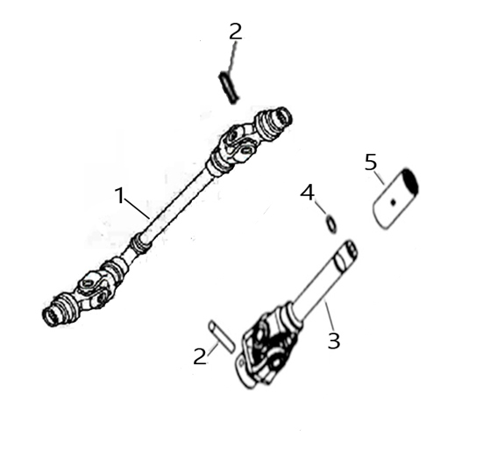
 |  |  |  |  |  |  |  |  |  |  | q
 |  |  |  |  |  |  |  |  |  |  | q
 |  |  |  |  |  |  |  |  |  |  | q
 |  |  |  |  |  |  |  |  |  |  | q
 |  |  |  |  |  |  |  |  |  |  | q
 |  |  |  |  |  |  |  |  |  |  | q
 |  |  |  |  |  |  |  |  |  |  | q
 |  |  |  |  |  |  |  |  |  |  | q
 |  |  |  |  |  |  |  |  |  |  | q
 |  |  |  |  |  |  |  |  |  |  | q
 |  |  |  |  |  |  |  |  |  |  | q
 |  |  |  |  |  |  |  |  |  |  | q
 |  |  |  |  |  |  |  |  |  |  | q
 |  |  |  |  |  |  |  |  |  |  | q
 |  |  |  |  |  |  |  |  |  |  | q
 |  |  |  |  |  |  |  |  |  |  | q
 |  |  |  |  |  |  |  |  |  |  | q
 |  |  |  |  |  |  |  |  |  |  | q
REF. No. | PART No. | DESCRIPTION | Q'TY | PIN | I/C | 图号 | 名称 | PRICE | 老图号 |  | q
1 | 25216 | FRONT KNUCKLE | 1 |  |  | 4AR-46102-00 | 前轴万向节A | 29.25 | LH260ATV-B.13.3 |  | q | ATV300
2 | 20716 | KERBSTIFTE | 2 |  |  | 4AL-4615A-00 | 弹性销 | 0.26 | LH260ATV.13-1 |  | q | ATV300
3 | 25749 | REAR PROPSHAFT ASSY | 1 |  |  | 4BZ-46110-00 | 后万向节 | 38.02 |  |  | q | ATV300
4 | 11837 | O-RING | 1 |  |  | B922224001 | O型圈 | 0.28 | GB3452.1-22.4X4 |  | q | ATV300
5 | 20703 | COUPLING-PROP SHAFT GREASED | 1 |  |  | 4AL-46162-00 | 花键套 | 5.75 | LH260ATV.13.2 |  | q | ATV300
 |  |  |  |  |  |  |  |  |  |  | q
 |  |  |  |  |  |  |  |  |  |  | q
 |  |  |  |  |  |  |  |  |  |  | q
17 STEERING COLUMN |  |  |  |  |  |  |  |  |  |  | q
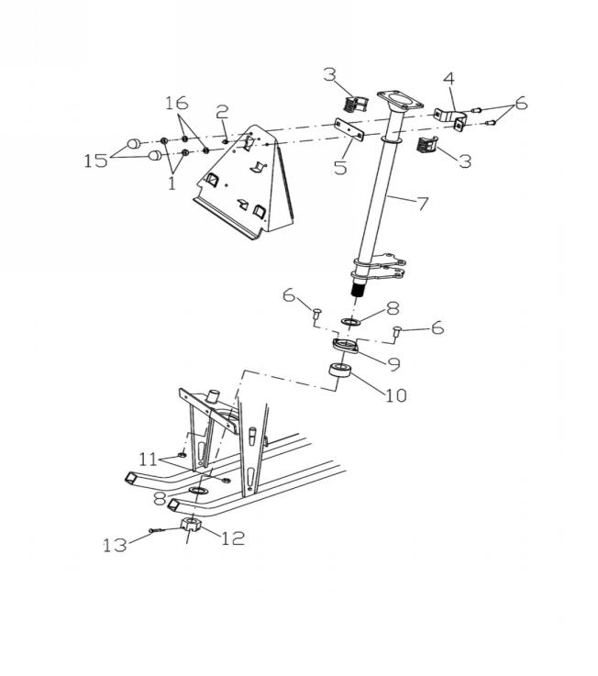
 |  |  |  |  |  |  |  |  |  |  | q
 |  |  |  |  |  |  |  |  |  |  | q
 |  |  |  |  |  |  |  |  |  |  | q
 |  |  |  |  |  |  |  |  |  |  | q
 |  |  |  |  |  |  |  |  |  |  | q
 |  |  |  |  |  |  |  |  |  |  | q
 |  |  |  |  |  |  |  |  |  |  | q
 |  |  |  |  |  |  |  |  |  |  | q
 |  |  |  |  |  |  |  |  |  |  | q
 |  |  |  |  |  |  |  |  |  |  | q
 |  |  |  |  |  |  |  |  |  |  | q
 |  |  |  |  |  |  |  |  |  |  | q
 |  |  |  |  |  |  |  |  |  |  | q
 |  |  |  |  |  |  |  |  |  |  | q
 |  |  |  |  |  |  |  |  |  |  | q
 |  |  |  |  |  |  |  |  |  |  | q
 |  |  |  |  |  |  |  |  |  |  | q
 |  |  |  |  |  |  |  |  |  |  | q
 |  |  |  |  |  |  |  |  |  |  | q
REF. No. | PART No. | DESCRIPTION | Q'TY | PIN | I/C | 图号 | 名称 | PRICE | 老图号 |  | q
1 | 10880 | NUT M8 | 2 |  |  | B51B30800R | 螺母M8 | 0.11 | GB/T6187 |  | q | ATV300
2 | 10026 | GREASE FITTING | 1 |  |  | 4AL-23304-00 | 油杯 | 0.25 | LH260ATV.1.7.3 |  | q | ATV300
3 | 21903 | BUSHING | 2 |  |  | 4AL-23303-00 | 安装套 | 0.19 | LH260ATV.1.7-2 |  | q | ATV300
4 | 21904 | STEERING CLAMP REAR | 1 |  |  | 4AL-26101-00 | 方向柱上安装固定座 | 0.57 | LH260ATV.1.7-1 |  | q | ATV300
5 | 21905 | STEERING CLAMP FRONT | 1 |  |  | 4AL-23310-00 | 方向柱上缓冲垫 | 0.3 | LH260ATV.1.7-6 |  | q | ATV300
6 | 21906 | BOLT | 4 |  |  | 4AL-26186-00 | 异形螺栓 | 0.53 | LH260ATV.1.7-3 |  | q | ATV300
7 | 31907S | STEERING COLUMN | 1 |  |  | 4AU-26108-00 | 方向柱焊接组件 | 8.37 | LH260ATV-S.8 |  | q | ATV300
8 | 21909 | WASHER | 2 |  |  | 4AL-23309-00 | 垫片 | 0.42 | LH260ATV.1.7-5 |  | q | ATV300
9 | 21910 | BEARING RETAINER | 1 |  |  | 4AL-26185-00 | 轴承盖帽 | 0.58 | LH260ATV.1.7-4 |  | q | ATV300
10 | 21911 | BEARING | 1 |  |  | 4AL-23307-00 | 轴承CS205LU | 13.94 | LH260ATV.1.20 |  | q | ATV300
11 | 10880 | NUT M8 | 2 |  |  | B51B30800R | 螺母M8 | 0.11 | GB/T6187 |  | q | ATV300
12 | 10100 | STEERING COLUMN RETAINER NUT | 1 |  |  | B5GA324000 | 开槽螺母M24X2 | 0.52 | GB/T9459 |  | q | ATV300
13 | 11576 | COTTER PIN | 1 |  |  | B371205400 | 开口销5X40 | 0.06 | GB/T91 |  | q | ATV300
15 | 27256 | PROTECT COVER | 2 |  |  | 4AL-23311-00 | 保护罩 | 0.1 | LH260ATV.1.7-7 |  | q | ATV300
16 | 11504 | SPRING WASHER | 2 |  |  | B653208000 | 弹垫 8 | 0.06 | GB/T93 |  | q | ATV300
 |  |  |  |  |  |  |  |  |  |  | q
 |  |  |  |  |  |  |  |  |  |  | q
18a ELECTRICAL SYSTEM(USA EFI) |  |  |  |  |  |  |  |  |  |  | q
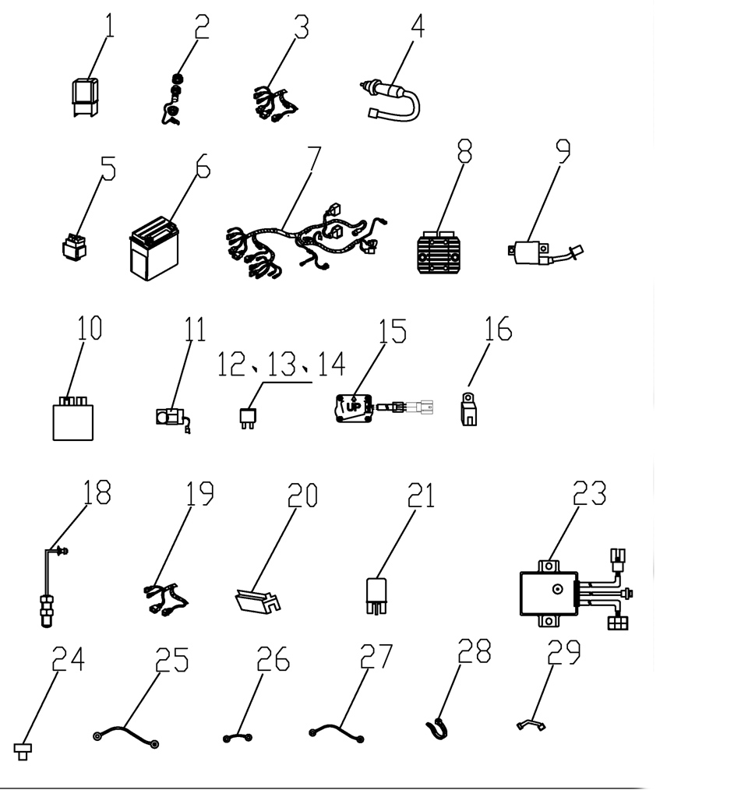
 |  |  |  |  |  |  |  |  |  |  | q
 |  |  |  |  |  |  |  |  |  |  | q
 |  |  |  |  |  |  |  |  |  |  | q
 |  |  |  |  |  |  |  |  |  |  | q
 |  |  |  |  |  |  |  |  |  |  | q
 |  |  |  |  |  |  |  |  |  |  | q
 |  |  |  |  |  |  |  |  |  |  | q
 |  |  |  |  |  |  |  |  |  |  | q
 |  |  |  |  |  |  |  |  |  |  | q
 |  |  |  |  |  |  |  |  |  |  | q
 |  |  |  |  |  |  |  |  |  |  | q
 |  |  |  |  |  |  |  |  |  |  | q
 |  |  |  |  |  |  |  |  |  |  | q
 |  |  |  |  |  |  |  |  |  |  | q
 |  |  |  |  |  |  |  |  |  |  | q
 |  |  |  |  |  |  |  |  |  |  | q
 |  |  |  |  |  |  |  |  |  |  | q
 |  |  |  |  |  |  |  |  |  |  | q
 |  |  |  |  |  |  |  |  |  |  | q
REF. No. | PART No. | DESCRIPTION | Q'TY | PIN | I/C | 图号 | 名称 | PRICE | 老图号 |  | q
1 | 71474 | EFI RELAY | 1 |  |  | 4AB-81980-00 | 电喷继电器 | 2.1 |  |  | q
2 | 71973 | ACCESSORY SOCKET ASSY | 1 |  |  | 4AA-82510-00 | 充电器组合 | 4.2 |  |  | q | ATV300
3 | 27920 | EFI WIRE | 1 |  |  | 4AD-82590-13 | 电喷小电缆 | 47.3 |  |  | q
4 | 70405a | BRAKE SWITCH (USED FOR WATERPROOF PLUG IN UNIT) | 1 |  |  | 4AB-82100-00 | 刹车开关(防水插件专用） | 1.5 | LH520ATV.23.14f |  | q | ATV300
5 | 71602 | STARTER RELAY | 1 |  |  | 4AA-81940-00 | 起动继电器 | 5.25 |  |  | q | ATV300
6 | 25337 | BATTERY | 1 |  |  | 4AB-82110-00 | 电瓶 | 67.55 |  |  | q | ATV300
7 | 32540 | WIRING HARNESS (NEW 300 EFI ) | 1 |  |  | 4BZ-82500-00 | 电缆总成（300新造型电喷） | 71.5 |  |  | q
8 | 71603 | REGULATOR RECTIIFIER | 1 |  |  | 4AA-81960-00 | 整流稳压器 | 24.5 |  |  | q
9 | 70822D | IGNITION COIL | 1 |  |  | 1BD-82301-00 | 点火线圈 | 13.02 |  |  | q
10 | 85178 | ECU(MT05.2 CARB) | 1 |  |  | 1EG-85902-03 | ECU（MT05.2美标 CARB） | 73.23 |  |  | q
11 | 32038 | REVERSE GEAR WARNING | 1 |  |  | 4AL-82600-00 | 倒车蜂鸣器 | 8.13 |  |  | q | ATV300
12 | 22020 | 15 AMP FUSE | 3 |  |  | 4AX-82510-02 | 15安培保险丝 | 0.15 |  |  | q | ATV300
13 | 22021 | 5 AMP FUSE | 1 |  |  | 4AX-82510-00 | 5安培保险丝 | 0.15 |  |  | q | ATV300
14 | 84273 | 10 AMP FUSE | 2 |  |  | 4CH-82501-00 | 10A保险丝 | 0.15 |  |  | q | ATV300
15 | 72278 | ELECTRICAL DUMPAGE SWITCH (MATCH WITH ECU(MT05.2)) | 1 |  |  | 4BF-82160-00 | 电子倾倒开关（选用）（与二代ECU配套使用） | 27.77 |  |  | q
16 | 35083 | SUPPLEMENTARY RELAY(CONTROL HIGH BEAM AND DIPPED BEAM) | 3 |  |  | 4AV-81900-00 | 辅助继电器（控制远近光灯、刹车启动） | 1.34 |  |  | q
18 | 25817 | GEAR SENSOR | 1 |  |  | 4BF-83770-00 | 齿轮传感器 | 29.54 |  |  | q
19 | 32541 | GEAR SENSOR HARNESS (USED WITH GEAR SENSOR 1a)(EFI) | 1 |  |  | 4BZ-83702-00 | 速度传感器过渡线（电喷） | 6.82 |  |  | q
20 | 35907 | STARTER RELAY SHIELD | 1 |  |  | 4AV-28332-00 | 起动继电器挡盖 | 1.16 |  |  | q | ATV300
21 | 50280 | OIL PUMP RELAY | 1 |  |  | 3AG-81900-00 | 油泵继电器 | 4.29 |  |  | q
23 | 25436 | 2WD/4WD MOTOR CONTROLLER | 1 |  |  | 4AS-81841-00 | 切换控制器 | 23.5 |  |  | q | ATV300
24 | 26272 | PROTECTOR | 2 |  |  | 3AB-82600-00 | 二极管保护器 | 1.78 |  |  | q | ATV300
25 | 32621 | Starting motor positive line | 1 |  |  | 4BZ-82591-00 | 启动电机正极线 | 9.75 | 线长1000mm |  | q
26 | 32622 | BATTERY CABLE POSITIVE | 1 |  |  | 4BZ-82592-00 | 电瓶正极线 | 2.57 | 线长250mm |  | q
27 | 32623 | BATTERY CABLE GROUND | 1 |  |  | 4BZ-82593-00 | 电瓶地线 | 5.05 | 线长1000mm |  | q
28 | 55016 | TIE | 20 |  |  | 4CR-81910-00 | 扎带 | 0.08 | ZD300X8 |  | q | ATV300
29 | 22018 | BATTERY BELL | 1 |  |  | 4AL-28320-00 | 电瓶带 | 0.44 |  |  | q | ATV300
 |  |  |  |  |  |  |  |  |  |  | q
 |  |  |  |  |  |  |  |  |  |  | q
 |  |  |  |  |  |  |  |  |  |  | q
19 BRAKING SYSTEM |  |  |  |  |  |  |  |  |  |  | q
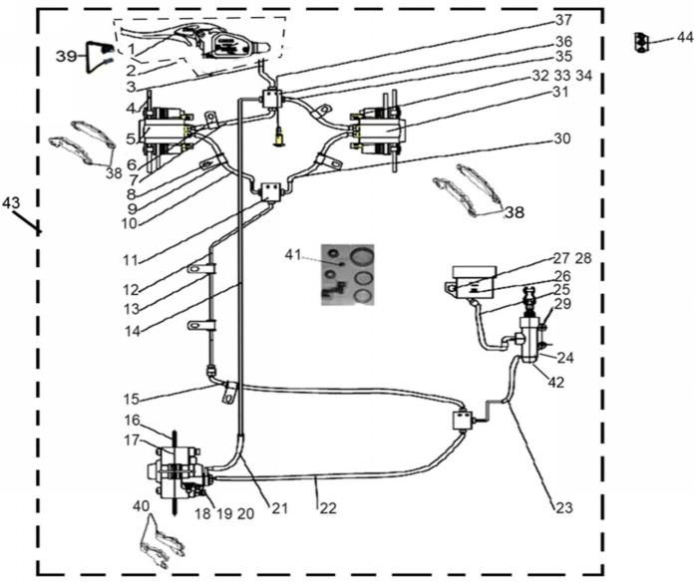
 |  |  |  |  |  |  |  |  |  |  | q
 |  |  |  |  |  |  |  |  |  |  | q
 |  |  |  |  |  |  |  |  |  |  | q
 |  |  |  |  |  |  |  |  |  |  | q
 |  |  |  |  |  |  |  |  |  |  | q
 |  |  |  |  |  |  |  |  |  |  | q
 |  |  |  |  |  |  |  |  |  |  | q
 |  |  |  |  |  |  |  |  |  |  | q
 |  |  |  |  |  |  |  |  |  |  | q
 |  |  |  |  |  |  |  |  |  |  | q
 |  |  |  |  |  |  |  |  |  |  | q
 |  |  |  |  |  |  |  |  |  |  | q
 |  |  |  |  |  |  |  |  |  |  | q
 |  |  |  |  |  |  |  |  |  |  | q
 |  |  |  |  |  |  |  |  |  |  | q
 |  |  |  |  |  |  |  |  |  |  | q
 |  |  |  |  |  |  |  |  |  |  | q
 |  |  |  |  |  |  |  |  |  |  | q
 |  |  |  |  |  |  |  |  |  |  | q
 |  |  |  |  |  |  |  |  |  |  | q
 |  |  |  |  |  |  |  |  |  |  | q
REF. No. | PART No. | DESCRIPTION | Q'TY | PIN | I/C | 图号 | 名称 | PRICE | 老图号 |  | q
1 | 2211120 | BRAKE LEVER L | 1 |  |  | 4AL-25821-00 | 刹车把手 | 2.57 | LH260ATV.5.1-3 |  | q | ATV300
2 | 22101 | MASTER CYLINDER | 1 |  |  | 4AL-25822-00 | 手制动泵 | 13.16 | LH260ATV.5.1.2 |  | q | ATV300
3 | 22102 | HAND BRAKE HOSE | 1 |  |  | 4AL-25823-00 | 碟刹油管 | 8.58 | LH260ATV.5.1.3 |  | q | ATV300
4 | 25754 | FRONT BRAKE DISC | 2 |  |  | 4BZ-25801-00 | 前碟刹盘 | 9.87 |  |  | q | ATV300
5 | 25755 | BRAKE CALIPER LEFT | 1 |  |  | 4BZ-25802-00 | 左前刹下泵 | 16.09 |  |  | q | ATV300
6 | 21811 | CLAMP | 2 |  |  | 4AL-25834-00 | 碟刹油管固定卡 | 0.17 | LH260ATV.5.1.1 |  | q | ATV300
7 | 22229 | FRONT BRAKE HOSE 2 | 1 |  |  | 4AL-25825-00 | 前刹油管2 | 9.36 | LH260ATV.5.1.12 |  | q | ATV300
8 | 32104 | CLAMP | 5 |  |  | 4AL-25835-00 | 线卡 | 0.54 | LH260ATV.5.1a-1 |  | q | ATV300
9 | 32105 | RUBBER TUBE1 | 3 |  |  | 4AL-25836-00 | 橡胶护套1 | 0.56 | LH260ATV.5.1a-2 |  | q | ATV300
10 | 25269 | FRONT BRAKE HOSE1 | 1 |  |  | 4AL-25827-00 | 左前碟刹下泵连接管 | 9.36 | LH260ATV-B.24.1-1 |  | q | ATV300
11 | 25270 | BRAKE LINE COUPLER | 2 |  |  | 4AL-25828-00 | 三通 | 2.25 | LH260ATV-B.24.1-8 |  | q | ATV300
12 | 32108 | TUB DISKBRAKE FRONT | 1 |  |  | 4AL-25829-00 | 前碟刹复合硬管 | 8.58 | LH260ATV.5.1a.2 |  | q | ATV300
13 | 32109 | RUBBER TUBE2 | 2 |  |  | 4AL-25838-00 | 橡胶护套2 | 0.79 | LH260ATV.5.1a-3 |  | q | ATV300
14 | 22103 | REAR BRAKE HOSE | 1 |  |  | 4AL-25840-00 | 后刹油管 | 8.58 | LH260ATV.5.1.4 |  | q | ATV300
15 | 25121 | FRONT BRAKE HOSE | 1 |  |  | 4AL-25841-00 | 前刹软管 | 8.58 | LH260ATV-B.24.1-3 |  | q | ATV300
16 | 32115 | REAR DISC BRAKE | 1 |  |  | 4AL-25804-00 | 后碟刹盘 | 9.87 | LH260ATV.5.1-2 |  | q | ATV300
17 | 22105 | REAR BRAKE CALIPER | 1 |  |  | 4AL-25842-00 | 后刹下泵 | 16.09 | LH260ATV.5.1.5 |  | q | ATV300
18 | 25411 | BOLT M10X1.25X83 | 2 |  |  | B11A31083A | 螺栓M10X1.25X83 | 0.38 | GB/T16674.1 |  | q | ATV300
19 | 10015 | NUT M10X1.25 | 2 |  |  | B52A31000A | 螺母M10X1.25 | 0.12 | GB/T6187 |  | q | ATV300
20 | 11486 | WASHER 10 | 2 |  |  | B631210020 | 垫圈10 | 0.06 | GB/T97.1 |  | q | ATV300
21 | 25240 | REAR BRAKE HOSE 2 | 1 |  |  | 4AL-25843-00 | 后刹软管2 | 8.58 | LH260ATV-B.24.1-5 |  | q | ATV300
22 | 25242 | REAR BRAKE HOSE 3 | 1 |  |  | 4AL-25844-00 | 后刹软管3 | 8.58 | LH260ATV-B.24.1-6 |  | q | ATV300
23 | 25122 | FOOT BRAKE HOSE | 1 |  |  | 4AL-25845-00 | 脚刹软管 | 8.58 | LH260ATV-B.24.1-4 |  | q | ATV300
24 | 25265 | REAR BREAKE CYLINDER | 1 |  |  | 4AL-25846-00 | 脚刹泵 | 10.59 | LH260ATV-B.24.1.1 |  | q | ATV300
25 | 25262 | RESERVOIR HOSE | 1 |  |  | 4AL-25847-00 | 油杯软管 | 8.58 | LH260ATV-B.24.1-7 |  | q | ATV300
26 | 25299 | RESERVOIR | 1 |  |  | 4TK-25801-00 | 油杯组件 | 4.5 |  |  | q | ATV300
27 | 11563 | NUT M5 | 1 |  |  | B51F30500R | 螺母M5 | 0.08 | GB/T6187 |  | q | ATV300
28 | 11046 | BOLT M5X12 | 1 |  |  | B11A20512R | 螺栓M5X12 | 0.11 | GB/T16674.1 |  | q | ATV300
29 | 11459 | BOLT M6X20 | 2 |  |  | B11A30620R | 螺栓M6X20 | 0.11 | GB/T16674.1 |  | q | ATV300
30 | 25225 | FRONT BRAKE HOSE2 | 1 |  |  | 4AL-25848-00 | 右前碟刹下泵连接管 | 8.58 | LH260ATV-B.24-7 |  | q | ATV300
31 | 25756 | BRAKE CALIPER RIGHT | 1 |  |  | 4BZ-25803-00 | 右前刹下泵 | 16.09 |  |  | q | ATV300
32 | 25420 | BOLT M8X25 | 4 |  |  | B15D30825R | 螺栓 | 0.1 | GB/T5782-M8X25 |  | q | ATV300
33 | 11490 | WASHER 8 | 4 |  |  | B653108000 | 弹垫 | 0.06 | GB/T93-8 |  | q | ATV300
34 | 11557 | WASHER 8 | 4 |  |  | B632308000 | 垫圈 | 0.06 | GB/T97.1-8 |  | q | ATV300
35 | 22228 | FRONT BRAKEHOSE 1 | 1 |  |  | 4AL-25850-00 | 前刹油管1 | 9.36 | LH260ATV.5.1.11 |  | q | ATV300
36 | 22230 | BRAKE LINECOUPLER | 1 |  |  | 4AL-25851-00 | 四通 | 1.82 | LH260ATV.5.1-6 |  | q | ATV300
37 | 25423 | SCREW M5X15 | 6 |  |  | B23L20515R | 十字槽盘头螺钉M5X15 | 0.1 | GB/T818 |  | q | ATV300
38 | 22245 | INSIDE/OUTSIDE PAD (FOR FRONT BRAKE CALIPER) | 2 |  |  | 4AL-25853-00 | 前泵蹄块 | 2.34 | T000402 |  | q | ATV300
39 | 48323 | STORP SWITCH FRONT | 1 |  |  | 4AL-25884-00 | 前刹车开关 | 1.32 | LH260ATV.5.1.14 |  | q | ATV300
40 | 22111 | INSIDE/OUTSIDE PAD (FOR REAR BRAKE CALIPER) | 1 |  |  | 4AL-25854-00 | 后泵蹄块 | 2.34 | T000403 |  | q | ATV300
41 | 32252 | ZJ E2 Service Kit (FOR EUROPE) | 1 |  |  | 4AL-25852-00 | 欧标碟刹专用维修包 | 2.93 | LH260ATV.GJ.1.2 |  | q | ATV300
42 | 35868 | FOOT BRAKE PUMP CONNECTION BOLT | 1 |  |  | 4AV-25802-00 | 脚刹泵接管螺栓 | 0.16 |  |  | q | ATV300
43 | 25757 | BRAKING SYSTEM | 1 |  |  | 4BZ-25800-00 | 前后制动总成（T3） | 189.9 |  |  | q | ATV300
44 | 25833 | THREE LINE COUPLER(NO REARVIEW MIRROR MOUNTED CYLINDER) | 1 |  |  | 4AL-25833-10 | 固定半盖（无后视镜安装柱头） | 0.73 |  |  | q | ATV300
44 | 22126 | THREE LINE COUPLER | 1 |  |  | 4AL-25833-00 | 固定半盖 | 1.46 |  |  | q
 |  |  |  |  |  |  |  |  |  |  | q
 |  |  |  |  |  |  |  |  |  |  | q
21 PEDAL,BRAKE |  |  |  |  |  |  |  |  |  |  | q
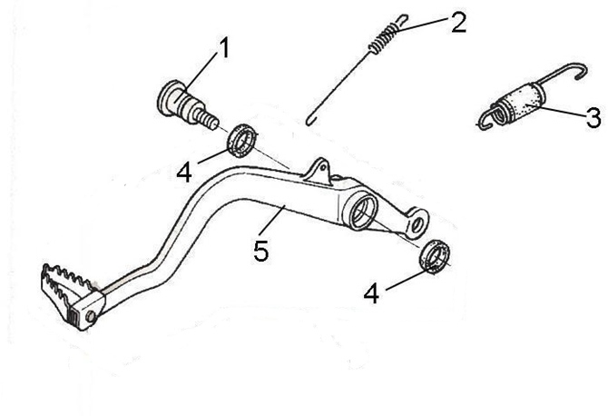
 |  |  |  |  |  |  |  |  |  |  | q
 |  |  |  |  |  |  |  |  |  |  | q
 |  |  |  |  |  |  |  |  |  |  | q
 |  |  |  |  |  |  |  |  |  |  | q
 |  |  |  |  |  |  |  |  |  |  | q
 |  |  |  |  |  |  |  |  |  |  | q
 |  |  |  |  |  |  |  |  |  |  | q
 |  |  |  |  |  |  |  |  |  |  | q
 |  |  |  |  |  |  |  |  |  |  | q
 |  |  |  |  |  |  |  |  |  |  | q
 |  |  |  |  |  |  |  |  |  |  | q
 |  |  |  |  |  |  |  |  |  |  | q
 |  |  |  |  |  |  |  |  |  |  | q
 |  |  |  |  |  |  |  |  |  |  | q
 |  |  |  |  |  |  |  |  |  |  | q
 |  |  |  |  |  |  |  |  |  |  | q
 |  |  |  |  |  |  |  |  |  |  | q
 |  |  |  |  |  |  |  |  |  |  | q
 |  |  |  |  |  |  |  |  |  |  | q
REF. No. | PART No. | DESCRIPTION | Q'TY | PIN | I/C | 图号 | 名称 | PRICE | 老图号 |  | q
1 | 70457 | SHAFT,BRAKE PIVOT | 1 |  |  | 4AB-258F1-00 | 台阶轴螺栓 | 0.44 | LH520ATV.24.9-2 |  | q | ATV300
2 | 32246 | SPRING,STOP SWITCH | 1 |  |  | 4AL-82101-00 | 刹车开关拉簧 | 0.06 | LH260ATV.19（B）-1 |  | q | ATV300
3 | 25539 | SPRING ASSY | 1 |  |  | 4AL-14603-00 | 回位簧 | 0.15 | LH260ATV.15-3 |  | q | ATV300
4 | 70460 | DUST SEAL | 2 |  |  | 4AB-258F4-00 | 油封 15X20X2.5 | 0.59 | LH520ATV.24.9.2 |  | q | ATV300
5 | 32598 | PEDAL BRAKE | 1 |  |  | 4BZ-25850-00 | 脚刹踏杆焊接组件 | 0 | LH260ATV-B.24.2.1 |  | q
 |  |  |  |  |  |  |  |  |  |  | q
 |  |  |  |  |  |  |  |  |  |  | q
22 BUMPER & RACK |  |  |  |  |  |  |  |  |  |  | q
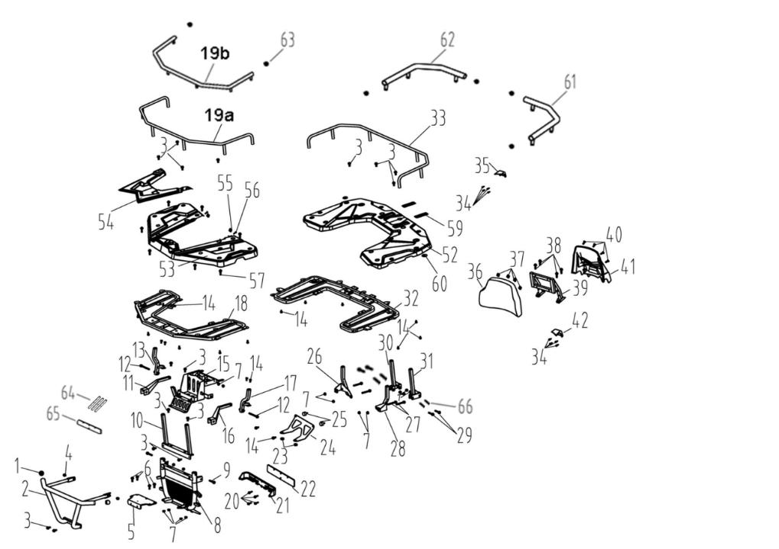
 |  |  |  |  |  |  |  |  |  |  | q
 |  |  |  |  |  |  |  |  |  |  | q
 |  |  |  |  |  |  |  |  |  |  | q
 |  |  |  |  |  |  |  |  |  |  | q
 |  |  |  |  |  |  |  |  |  |  | q
 |  |  |  |  |  |  |  |  |  |  | q
 |  |  |  |  |  |  |  |  |  |  | q
 |  |  |  |  |  |  |  |  |  |  | q
 |  |  |  |  |  |  |  |  |  |  | q
 |  |  |  |  |  |  |  |  |  |  | q
 |  |  |  |  |  |  |  |  |  |  | q
 |  |  |  |  |  |  |  |  |  |  | q
 |  |  |  |  |  |  |  |  |  |  | q
 |  |  |  |  |  |  |  |  |  |  | q
 |  |  |  |  |  |  |  |  |  |  | q
 |  |  |  |  |  |  |  |  |  |  | q
 |  |  |  |  |  |  |  |  |  |  | q
 |  |  |  |  |  |  |  |  |  |  | q
 |  |  |  |  |  |  |  |  |  |  | q
 |  |  |  |  |  |  |  |  |  |  | q
 |  |  |  |  |  |  |  |  |  |  | q
 |  |  |  |  |  |  |  |  |  |  | q
 |  |  |  |  |  |  |  |  |  |  | q
 |  |  |  |  |  |  |  |  |  |  | q
 |  |  |  |  |  |  |  |  |  |  | q
REF. No. | PART No. | DESCRIPTION | Q'TY | PIN | I/C | 图号 | 名称 | PRICE | 老图号 |  | q
1 | 32544 | BUMPER PLUG | 2 |  |  | 4BZ-28511-00 | 保险杠堵头 | 1.48 |  |  | q
2 | 32545 | BUMPER WELDING ASSEMBLY | 1 |  |  | 4BZ-28510-00 | 保险杠焊接组件 | 11.57 |  |  | q
3 | 10783 | BOLT M8X20 | 14 |  |  | B11A30820R | 螺栓 M8X20 | 0.1 | GB/T16674.1 |  | q | ATV300
4 | 11208 | BOLT M8X12 | 2 |  |  | B11A30812R | 螺栓 M8X12 | 0.1 | GB/T16674.1 |  | q | ATV300
5 | 32546 | TRACTOR MOUNTING PLATE | 1 |  |  | 4BZ-28520-01 | 牵引器安装板 | 10.38 |  |  | q
6 | 11102 | BOLT M8X25 | 4 |  |  | B11B30825R | 螺栓 M8X25 | 0.1 | GB/T5787 |  | q | ATV300
7 | 10882 | NUT M8 | 14 |  |  | B51F30800R | 螺母 M8 | 0.11 | GB/T6187 |  | q | ATV300
8 | 32547 | FRONT BUMPER SUPPORT | 1 |  |  | 4BZ-21270-01 | 前保险杠支撑 | 19.28 |  |  | q
9 | 10403 | BOLT M8X50 | 2 |  |  | B11A30850R | 螺栓 M8X50 | 0.12 | GB/T16674.1 |  | q | ATV300
10 | 32548 | FRONT SHELF SUPPORT | 1 |  |  | 4BZ-24850-01 | 前货架前支撑 | 7.42 |  |  | q
11 | 27442 | BUMPER RIGHT MOUNTING BRACKET | 1 |  |  | 4AD-21250-10 | 保险杠右安装支架 | 1.9 |  |  | q | ATV300
12 | 11103 | BOLT M8X85 | 4 |  |  | B11A30885R | 螺栓 M8X85 | 0.16 |  |  | q | ATV300
13 | 32549 | MOUNTING BRACKET ON THE RIGHT BEHIND THE FRONT SHELF | 1 |  |  | 4BZ-24806-01 | 前货架后右安装支架 | 4.45 |  |  | q
14 | 10183B | BOLT M6X16 | 18 |  |  | B11L30616R | 螺栓 M6X16 | 0.06 | GB/T16674.1 |  | q
15 | 32550 | ELECTRICAL INSTALLATION GROUP | 1 |  |  | 4BZ-21210-00 | 电器安装组件 | 19.88 |  |  | q
16 | 27440 | BUMPER MOUNTING BRACKET LEFT | 1 |  |  | 4AD-21240-10 | 保险杠左安装支架 | 1.9 |  |  | q | ATV300
17 | 32551 | REAR LEFT MOUNTING BRACKET FOR FONT SHELF | 1 |  |  | 4BZ-24805-01 | 前货架后左安装支架 | 4.45 |  |  | q
18 | 32552 | FRONT SHELF WELDED ASSEMBLY | 1 |  |  | 4BZ-24830-01 | 前货架焊接组件 | 27 |  |  | q
19a | 32553 | FRONT SHELF GUARD | 1 |  |  | 4BZ-24831-00 | 前货架护栏 | 7.71 |  |  | q
19b | 32624 | FRONT SHELF GUARD(OVERSTRIKING) | 1 |  |  | 4BZ-24831-10 | 前货架护栏（加粗） | 8.8 |  |  | q
20 | 11539 | BOLT M6X25 | 4 |  |  | B11A30625R | 螺钉 M6X25 | 0.11 | GB/T16674.1 |  | q | ATV300
21 | 20413 | INSTALLATION BRACKET UNDER THE WATER TANK(CARBURETOR) | 1 |  |  | 4AL-21102-00 | 水箱下安装支架（化油器） | 2.57 |  |  | q | ATV300
21 | 25830 | DOWN BRACKET RADIATOR（EFI） | 1 |  |  | 4BZ-21101-00 | 水箱下安装支架（电喷） | 2.57 |  |  | q | ATV300
22 | 20414 | INSTALL BRACKET BUFFER PAD UNDER THE WATER TANK | 1 |  |  | 4AL-21103-00 | 水箱下安装支架缓冲垫 | 1.17 |  |  | q | ATV300
23 | 22917 | SHOCK ABSORBER SLEEVE 1 | 2 |  |  | 1BB-12463-00 | 减震器套1 | 0.17 |  |  | q | ATV300
24 | 32572 | INSTALLATION PLATE | 1 |  |  | 4AL-21802-00 | 安装板 | 3.22 | LH260ATV.1.16a-1 |  | q
25 | 20316 | ELASTIC MOUNTING NUT | 2 |  |  | 4AL-27080-00 | 弹性安装螺母 | 0.39 |  |  | q | ATV300
26 | 32554 | REAR SHELF FRONT RIGHT MOUNTING BRACKET | 1 |  |  | 4BZ-24808-01 | 后货架前右安装支架 | 4.45 |  |  | q
27 | 11261 | BOLT M8X68 | 4 |  |  | B11A30868R | 螺栓 M8X68 | 0.12 | GB/T16674.1 |  | q | ATV300
28 | 32555 | REAR SHELF FRONT LEFT MOUNTING BRACKET | 1 |  |  | 4BZ-24807-01 | 后货架前左安装支架 | 4.45 |  |  | q
29 | 11101 | BOLT M8X45 | 4 |  |  | B11A30845R | 螺栓 M8X45 | 0.11 | GB5781-93 |  | q | ATV300
30 | 32556 | REAR RIGHT SUPPORT OF REAR | 1 |  |  | 4BZ-24870-01 | 后货架后右支撑 | 4.3 |  |  | q
31 | 32557 | REAR LEFT SUPPORT OF REAR | 1 |  |  | 4BZ-24860-01 | 后货架后左支撑 | 4.3 |  |  | q
32 | 32558 | REAR SHELF WELDING COMPONENTS | 1 |  |  | 4BZ-24820-01 | 后货架焊接组件 | 27 |  |  | q
33 | 32559 | REAR SHELF GUARDRAIL | 1 |  |  | 4BZ-24821-00 | 后货架护栏 | 7.71 |  |  | q
34 | 11467 | SELF TAPPING SCREW ST4.8 ×16 | 8 |  |  | B21B34J16R | 自攻螺钉ST4.8×16 | 0.06 | GB/T845 |  | q
35 | 38662 | REAR BACKREST RIGHT COVER SMALL PART | 1 |  |  | 4BW-24742-00 | 后靠背右盖板小件 | 0.4 |  |  | q
36 | 38664 | REAR BACKREST | 1 |  |  | 4BW-24745-00 | 后靠背 | 17.6 |  |  | q
37 | 22346 | ELASTIC BAYONET | 4 |  |  | 3AE-28317-00 | 弹性卡口ST4.8 | 0.06 |  |  | q | ATV300
38 | 10183W | BOLT M6X16 | 4 |  |  | B11A20616R | 螺栓M6x16 | 0.11 | GB/T16674.1 |  | q | ATV300
39 | 32560 | REAR BACKREST WELDING COMPONENT (NEW 2023 DESIGN) | 1 |  |  | 4BZ-24730-00 | 后靠背焊接组件（2023新造型） | 19.28 |  |  | q
40 | 10183W | BOLT M6X16 | 4 |  |  | B11A20616R | 螺栓M6x16 | 0.11 | GB/T16674.1 |  | q | ATV300
41 | 38668 | REAR BACKREST COVER | 1 |  |  | 4BW-24740-00 | 后靠背盖板 | 19.3 |  |  | q
42 | 38663 | REAR BACKREST LEFT COVER SMALL PART | 1 |  |  | 4BW-24741-00 | 后靠背左盖板小件 | 0.4 |  |  | q
49 | 10109 | NUT M5 | 3 |  |  | B51L30500R | 螺母M5 | 0.08 | GB/T6187.1 |  | q
50 | 10427 | SCREW M5X35 | 3 |  |  | B23L00535R | 螺钉M5X35 | 0.11 | GB/T818 |  | q
52 | 32562 | REAR PLATSTIC SHELF | 1 |  |  | 4BZ-24880-00 | 后塑料货架 | 23.14 |  |  | q
53 | 32563 | FRONT PLATSTIC SHELF | 1 |  |  | 4BZ-24810-00 | 前塑料货架 | 23.14 |  |  | q
54 | 32564 | FRONT SHELF TRIM | 1 |  |  | 4BZ-24840-00 | 前货架装饰件 | 0.77 |  |  | q
55 | 22346 | ELASTIC BAYONET | 2 |  |  | 3AE-28317-00 | 弹性卡口ST4.8 | 0.06 |  |  | q | ATV300
56 | 26370 | SCREW M6X16 | 2 |  |  | 4CA-28432-00 | 大扁头M6x16 | 0.1 |  |  | q | ATV300
57 | 10183W | BOLT M6X16 | 7 |  |  | B11A20616R | 螺栓M6x16 | 0.11 | GB/T16674.1 |  | q | ATV300
59 | 32565 | SMALL REAR SHELF COVER | 2 |  |  | 4BZ-24881-00 | 后货架小盖 | 0.77 |  |  | q
60 | 22351 | COVER BUFFER | 2 |  |  | 4AB-28326-00 | 护罩缓冲套 | 0.48 | LH520ATV.2-41 |  | q | ATV300
61 | 32625 | REAR SHELF LEFT GUARDRAIL | 1 |  |  | 4BZ-24811-00 | 后货架左护栏 | 5.1 |  |  | q
62 | 32626 | REAR SHELF RIGHT GUARDRAIL | 1 |  |  | 4BZ-24812-00 | 后货架右护栏 | 5.1 |  |  | q
63 | 32544 | BUMPER PLUG | 6 |  |  | 4BZ-28511-00 | 保险杠堵头 | 1.48 |  |  | q
64 | 38525 | BUFFER SOPNGE | 3 |  |  | 4AB-28342-00 | 电瓶盒缓冲海绵 | 0.1 | LH520ATV.2-77 |  | q
65 | 22018 | BATTERY CABLE TIE | 1 |  |  | 4AL-28320-00 | 电瓶扎带 | 0.44 | LH260ATV.2-17 |  | q | ATV300
66 | 36445 | SPACER | 4 |  |  | 4AL-21112-00 | 隔套 | 3.6 | LH260ATV.1-9 |  | q | ATV300
 |  |  |  |  |  |  |  |  |  |  | q
 |  |  |  |  |  |  |  |  |  |  | q
23 ENGINE ASSY |  |  |  |  |  |  |  |  |  |  | q
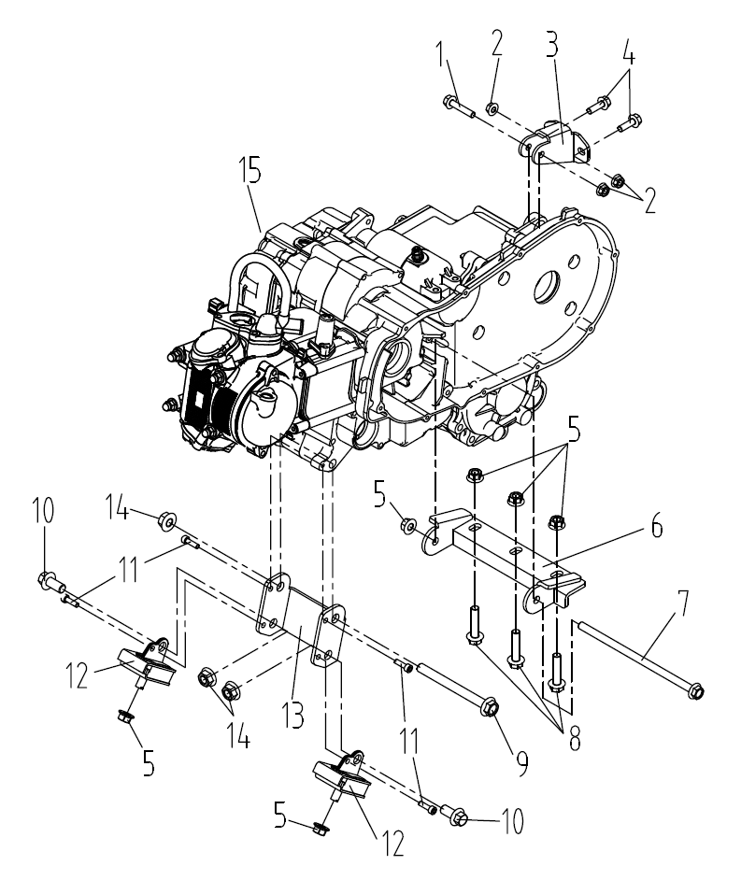
 |  |  |  |  |  |  |  |  |  |  | q
 |  |  |  |  |  |  |  |  |  |  | q
 |  |  |  |  |  |  |  |  |  |  | q
 |  |  |  |  |  |  |  |  |  |  | q
 |  |  |  |  |  |  |  |  |  |  | q
 |  |  |  |  |  |  |  |  |  |  | q
 |  |  |  |  |  |  |  |  |  |  | q
 |  |  |  |  |  |  |  |  |  |  | q
 |  |  |  |  |  |  |  |  |  |  | q
 |  |  |  |  |  |  |  |  |  |  | q
 |  |  |  |  |  |  |  |  |  |  | q
 |  |  |  |  |  |  |  |  |  |  | q
 |  |  |  |  |  |  |  |  |  |  | q
 |  |  |  |  |  |  |  |  |  |  | q
 |  |  |  |  |  |  |  |  |  |  | q
 |  |  |  |  |  |  |  |  |  |  | q
 |  |  |  |  |  |  |  |  |  |  | q
 |  |  |  |  |  |  |  |  |  |  | q
 |  |  |  |  |  |  |  |  |  |  | q
REF. No. | PART No. | DESCRIPTION | Q'TY | PIN | I/C | 图号 | 名称 | PRICE | 老图号 |  | q
1 | 11955 | BOLT M8X40 | 1 |  |  | B11A40840R | 螺栓M8×40 | 0.1 | GB/T 16674.1 |  | q | ATV300
2 | 10882 | NUT M8 | 3 |  |  | B51F30800R | 自锁螺母M8 | 0.11 | GB/T 6187 |  | q | ATV300
3 | 25764 | UP GEARBOX PLATE | 1 |  |  | 4BZ-21203-00 | 变速箱后上安装板 | 1.46 |  |  | q | ATV300
4 | 11948 | BOLT M8X25 | 2 |  |  | B11A40825R | 螺栓M8×25 | 0.1 | GB/T 16674.1 |  | q | ATV300
5 | 10015A | NUT M10 | 4 |  |  | B52L31000A | 自锁螺母M10 | 0.12 | GB/T 6187 |  | q | ATV300
6 | 25765 | DOWN GEARBOX PLATE | 1 |  |  | 4BZ-21202-00 | 变速箱后下安装板 | 6.91 |  |  | q | ATV300
7 | 11348 | BOLT M10X210 | 1 |  |  | B11C210A0A | 螺栓M10×210 | 0.86 | GB/T 16674.1 |  | q | ATV300
8 | 11957 | BOLT M10X50 | 3 |  |  | B11A41050R | 螺栓M10×50 | 0.11 | GB/T 16674.1 |  | q | ATV300
9 | 25766 | BOLT M12X130 | 1 |  |  | 4BZ-21204-00 | 发动机安装螺栓M12x130 | 1.17 |  |  | q | ATV300
10 | 11506 | BOLT M12X25 | 2 |  |  | B11C31225R | 螺栓M12x1.25x25 | 0.1 |  |  | q | ATV300
11 | 10008Y | BOLT M6X20 | 4 |  |  | B22A50620R | 内六角螺钉M6×20 | 0.06 | GB/T 70.1 |  | q | ATV300
12 | 35503 | ENGINE BUFFER BLOCK | 2 |  |  | 4AV-21231-01 | 发动机下缓冲套 | 3.45 |  |  | q | ATV300
13 | 25767 | FRONT ENGINE PLATE | 1 |  |  | 4BZ-21201-00 | 发动机前安装板 | 5.6 |  |  | q | ATV300
14 | 11480 | NUT M10 | 3 |  |  | B52F31200A | 自锁螺母M12x1.25 | 0.16 | GB/T 6187 |  | q | ATV300
15 | 25829 | ENGINE(EFI) | 1 |  |  | 1EG-00000-30 | LH173MN-6汽油机(电喷款) | 1090 |  |  | q
15 | 32627 | ENGINE(CARBURETOR) | 1 |  |  | 1EG-00000-40 | LH173MN-7汽油机（化油器款） | 1090 |  |  | q
 |  |  |  |  |  |  |  |  |  |  | q
 |  |  |  |  |  |  |  |  |  |  | q
 |  |  |  |  |  |  |  |  |  |  | q
 |  |  |  |  |  |  |  |  |  |  | q
24 FRONT GEAR-BOX（FOR 4WD） |  |  |  |  |  |  |  |  |  |  | q
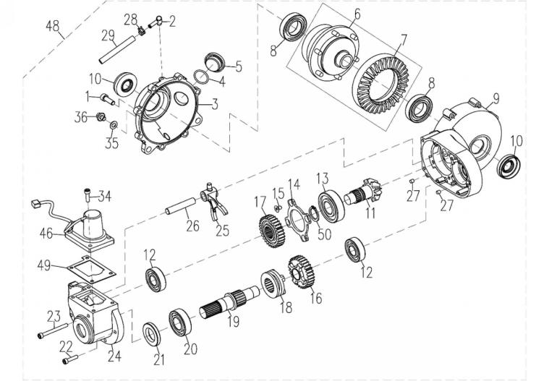
 |  |  |  |  |  |  |  |  |  |  | q
 |  |  |  |  |  |  |  |  |  |  | q
 |  |  |  |  |  |  |  |  |  |  | q
 |  |  |  |  |  |  |  |  |  |  | q
 |  |  |  |  |  |  |  |  |  |  | q
 |  |  |  |  |  |  |  |  |  |  | q
 |  |  |  |  |  |  |  |  |  |  | q
 |  |  |  |  |  |  |  |  |  |  | q
 |  |  |  |  |  |  |  |  |  |  | q
 |  |  |  |  |  |  |  |  |  |  | q
 |  |  |  |  |  |  |  |  |  |  | q
 |  |  |  |  |  |  |  |  |  |  | q
 |  |  |  |  |  |  |  |  |  |  | q
 |  |  |  |  |  |  |  |  |  |  | q
 |  |  |  |  |  |  |  |  |  |  | q
 |  |  |  |  |  |  |  |  |  |  | q
 |  |  |  |  |  |  |  |  |  |  | q
 |  |  |  |  |  |  |  |  |  |  | q
 |  |  |  |  |  |  |  |  |  |  | q
REF. No. | PART No. | DESCRIPTION | Q'TY | PIN | I/C | 图号 | 名称 | PRICE | 老图号 |  | q
1 | 11499 | BOLT M8X25 | 7 |  |  | B11L00825R | 螺栓M8X25 | 0.1 | GB/T16674.1 |  | q | ATV300
2 | 50004 | VENT FITTING | 1 |  |  | 1AD-11198-00 | 管接头组件 | 0.15 | 139FM.1.3 |  | q | ATV300
3 | 24303A | LEFT COVER | 1 |  |  | 4AL-46150-01 | 左盖 | 5.6 | LHTY.1-1a |  | q | ATV300
4 | 50082 | O-RING 30.5X3 | 1 |  |  | 1AC-15126-00 | O形圈30.5X3 | 0.09 | 153FM.16-6 |  | q
5 | 24305 | DIFF FILLERPLUG | 1 |  |  | 1AC-15191-00 | 滤油网帽盖 | 0.34 | 153FM.16-3 |  | q | ATV300
6 | 24306 | FOC BODY | 1 |  |  | 4AL-46110-00 | 差速器 | 57.68 | LHTY.1.1 |  | q | ATV300
7 | 24307 | BEVEL CROWNWHEEL | 1 |  |  | 4AL-46102-00 | 输出锥齿轮 | 25.2 | LHTY.1-2 |  | q | ATV300
8 | 11995 | BEAR 6006 P63 | 2 |  |  | BCC0100094 | 轴承6006 P63 | 2.19 | GB/T276 |  | q | ATV300
9 | 24309 | DIFFCASE RHS | 1 |  |  | 4AL-46148-01 | 箱体 | 22.65 | LHTY.1-3 |  | q | ATV300
10 | 24310 | SEAL SDD722X48X11 | 2 |  |  | 4AL-4610C-00 | 油封SDD722X48X11 | 4.5 | LHTY.1.2 |  | q | ATV300
11 | 24311 | CONICAL WITH HELICAL GEARING | 1 |  |  | 4AL-46145-00 | 锥齿轮轴 | 13.34 | LHTY.1-4 |  | q | ATV300
12 | 10062 | BEAR 6204 | 2 |  |  | BCC0100054 | 轴承6204 | 1.15 | GB/T276 |  | q | ATV300
13 | 10074 | BEAR 6305 | 1 |  |  | BCC0100107 | 轴承6305 | 2.19 | GB/T276 |  | q | ATV300
14 | 24314 | CASEBEAR RETAINER | 1 |  |  | 4AL-46121-00 | 轴承压板 | 0.33 | LHTY.1-5 |  | q | ATV300
15 | 11947 | SCREW M6X12 | 4 |  |  | B25A30612R | 螺钉M6X12 | 0.1 | GB/T819.2 |  | q | ATV300
16 | 24316 | DIFF GEAR | 1 |  |  | 4AL-46127-00 | 切换齿轮组件 | 7.46 | LHTY.1.3 |  | q | ATV300
17 | 24317 | DIFF GEAR DRIVEN | 1 |  |  | 4AL-46139-00 | 切换过渡齿轮 | 4.5 | LHTY.1-6 |  | q | ATV300
18 | 24318 | SPLINED DOG | 1 |  |  | 4AL-46140-00 | 切换盘 | 5.15 | LHTY.1-7 |  | q | ATV300
19 | 24319 | DIFF INPUTSHAFT | 1 |  |  | 4AL-46141-00 | 输入轴 | 7.2 | LHTY.1-8 |  | q | ATV300
20 | 10267N | BEAR 6205 | 1 |  |  | BCC0100051 | 轴承6205 | 7.29 | GB/T276 |  | q | ATV300
21 | 24321 | SEAL TC25X47X7 | 1 |  |  | 4AL-46104-00 | 油封TC25X47X7 | 0.48 | LHTY.1.4 |  | q | ATV300
22 | 11953 | BOLE M6X30 | 6 |  |  | B11A00630R | 螺栓M6X30 | 0.1 | GB/T16674.1 |  | q | ATV300
23 | 11447 | BOLE M6X70 | 1 |  |  | B11A20670R | 螺栓M6X70 | 0.11 | GB/T16674.1 |  | q | ATV300
24 | 24324 | REAR COVER | 1 |  |  | 4AL-46146-00 | 后盖 | 5.4 | LHTY.1-9 |  | q | ATV300
25 | 24325 | DIFF SELECTOR FORK | 1 |  |  | 4AL-46142-00 | 拨叉 | 1.61 | LHTY.1-10 |  | q | ATV300
26 | 24326 | SELECTOR RAIL | 1 |  |  | 4AL-46122-00 | 拨叉导轴 | 1.4 | LHTY.1-11 |  | q | ATV300
27 | 24327 | PIN | 2 |  |  | 4AL-46123-00 | 定位销 | 0.12 | LHTY.1-12 |  | q | ATV300
28 | 32584 | CLAMP | 1 |  |  | 4BZ-46101-00 | 卡夹7.7 | 0.1 |  |  | q | ATV300
29 | 27814 | VENTILATOR | 1 |  |  | 4AL-46117-00 | 通气管φ4×φ8×400 | 1.2 | LHTY.1-17 |  | q | ATV300
34 | 10183W | BOLT M6X16 | 4 |  |  | B11A20616R | 螺栓M6*16 | 0.11 | GB/T16674.1 |  | q | ATV300
35 | 21470 | WASHER | 1 |  |  | 4AL-23545-00 | 铝垫B | 0.13 | LH260ATV.17-12 |  | q | ATV300
36 | 21469 | DRAIN SCREW | 1 |  |  | 4AL-23544-00 | 放油螺塞组件 | 0.45 | LH260ATV.17.5 |  | q | ATV300
46 | 25435 | 2WD/4WD SHIFT MOTOR | 1 |  |  | 4AS-81840-00 | 切换电机切换电机组件（改进型） | 22.5 |  |  | q | ATV300
48 | 24445a | FRONT GEAR-BOX | 1 |  |  | 4AL-46149-01 | 前桥总成 | 207.96 |  |  | q | ATV300
49 | 32628 | GASKET | 1 |  |  | 4AL-46173-10 | 密封胶垫 | 0.17 |  |  | q
50 | 21453 | CIRCLIP 25 | 1 |  |  | 4AL-23570-00 | 挡圈25 | 0.13 | LH260ATV.17-14 |  | q | ATV300
 |  |  |  |  |  |  |  |  |  |  | q
 |  |  |  |  |  |  |  |  |  |  | q
 |  |  |  |  |  |  |  |  |  |  | q
25 REAR GEAR-BOX |  |  |  |  |  |  |  |  |  |  | q
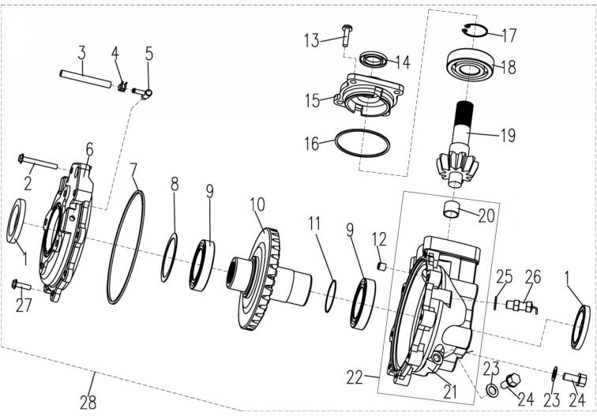
 |  |  |  |  |  |  |  |  |  |  | q
 |  |  |  |  |  |  |  |  |  |  | q
 |  |  |  |  |  |  |  |  |  |  | q
 |  |  |  |  |  |  |  |  |  |  | q
 |  |  |  |  |  |  |  |  |  |  | q
 |  |  |  |  |  |  |  |  |  |  | q
 |  |  |  |  |  |  |  |  |  |  | q
 |  |  |  |  |  |  |  |  |  |  | q
 |  |  |  |  |  |  |  |  |  |  | q
 |  |  |  |  |  |  |  |  |  |  | q
 |  |  |  |  |  |  |  |  |  |  | q
 |  |  |  |  |  |  |  |  |  |  | q
 |  |  |  |  |  |  |  |  |  |  | q
 |  |  |  |  |  |  |  |  |  |  | q
 |  |  |  |  |  |  |  |  |  |  | q
 |  |  |  |  |  |  |  |  |  |  | q
 |  |  |  |  |  |  |  |  |  |  | q
 |  |  |  |  |  |  |  |  |  |  | q
 |  |  |  |  |  |  |  |  |  |  | q
REF. No. | PART No. | DESCRIPTION | Q'TY | PIN | I/C | 图号 | 名称 | PRICE | 老图号 |  | q
1 | 21102 | SEAL 50X70X8 | 2 |  |  | 4AL-23807-00 | 油封50X70X8 | 0.62 | LH260ATV.12.1 |  | q | ATV300
2 | 10055 | BOLT M8X45 | 2 |  |  | B11L30845R | 螺栓 | 0.1 | GB16674.1-M8X45 |  | q | ATV300
3 | 21111 | VENT | 1 |  |  | 4AL-23842-00 | 通气管 | 0.16 | LH260ATV.12-14 |  | q | ATV300
4 | 25107 | CLAMP | 1 |  |  | 4AL-23843-00 | 卡箍 | 0.16 | LH260ATV.12-12 |  | q | ATV300
5 | 21112 | BEARING | 1 |  |  | 4AL-23821-00 | 通气嘴 | 0.15 | LH260ATV.12.3 |  | q | ATV300
6 | 21103 | OUTPUT COVER | 1 |  |  | 4AL-23802-00 | 后桥盖 | 14.37 | LH260ATV.12-2 |  | q | ATV300
7 | 21105 | O-RING 176X2.65 | 1 |  |  | 4AL-23812-00 | O型圈176X2.65 | 0.39 | LH260ATV.12-8 |  | q | ATV300
8 | 21106 | SHIM | 1 |  |  | 4AL-23852-00 | 调整垫圈 | 0.17 | LH260ATV.12-6 |  | q | ATV300
9 | 10056 | BEARING 110 | 2 |  |  | BCC0100092 | 轴承6010 | 4.37 | GB276 |  | q | ATV300
10 | 21110 | RING GEAR | 1 |  |  | 4AL-23809-00 | 后桥输出轴 | 33.25 | LH260ATV.12-7 |  | q | ATV300
11 | 25609 | O-RING 35.5X3.55 | 1 |  |  | B923553551 | O型圈35.5X3.55 | 0.1 | GB/T3452.1-35.5X3.55 |  | q | ATV300
12 | 21104 | DOWEL PIN | 1 |  |  | 4AL-23815-00 | 定位销 | 0.16 | LH260ATV.17-17 |  | q | ATV300
13 | 11499 | BOLT M8X25 | 4 |  |  | B11L00825R | 螺栓 | 0.1 | GB16674.1-M8X25 |  | q | ATV300
14 | 21124 | SEAL 25X35X5 | 1 |  |  | 4AL-23813-00 | 油封25X35X5 | 0.3 | LH260ATV.12.2 |  | q | ATV300
15 | 21122 | INPUT COVER | 1 |  |  | 4AL-23803-00 | 后桥前盖 | 4.07 | LH260ATV.12-3 |  | q | ATV300
16 | 20901A | O-RING 79X2.65 | 1 |  |  | 4AL-23810-00 | O型圈79X2.65 | 0.07 | LH260ATV.12-10 |  | q | ATV300
17 | 21120 | RETAINER 30 | 1 |  |  | 4AL-23819-00 | 挡圈30 | 0.06 | LH260ATV.12-11 |  | q | ATV300
18 | 10809 | BEARING 6306ST | 1 |  |  | BCC0100093 | 轴承6306 C3 | 3.96 | GB/T276 |  | q | ATV300
19 | 21118 | PINION SHAFT | 1 |  |  | 4AL-23814-00 | 后桥输入轴 | 35.39 | LH260ATV.12-9 |  | q | ATV300
20* | 10057 | BUSHING P23X20X15 | 1 |  |  | 4AL-23823-00 | 轴套 | 0.64 | GB12613-P23X20X15 |  | q | ATV300
21* | 25769 | DRIVE HOUSING | 1 |  |  | 1EG-23801-00 | 后桥体 | 26 |  |  | q | ATV300
22 | 25770 | DRIVE HOUSING ASM | 1 |  |  | 1EG-23802-00 | 后桥体组件 | 27.5 | 包含20、21 |  | q | ATV300
23 | 21115 | WASHER | 2 |  |  | 4AL-23822-00 | 铝垫A | 0.15 | LH260ATV.17-11 |  | q | ATV300
24 | 21114 | OIL PLUG | 2 |  |  | 4AL-23818-00 | 加油螺塞 | 0.92 | LH260ATV.17-10 |  | q | ATV300
25 | 83462 | WASHER | 1 |  |  | 4AL-46126-00 | 铝垫 | 0.63 | LHTY.1-16 |  | q | ATV300
26 | 25771 | SPEED SENSOR | 1 |  |  | 4BF-83700-00 | 齿轮传感器 | 29.54 |  |  | q | ATV300
27 | 11949 | BOLT M8X28 | 6 |  |  | B11L00828R | 螺栓 | 0.1 | GB16674.1-M8X28 |  | q | ATV300
28 | 25717 | REAR GEARBOX ASSY | 1 |  |  | 1EG-23800-00 | 后桥总成 | 90.9 |  |  | q | ATV300
 |  |  |  |  |  |  |  |  |  |  | q
 |  |  |  |  |  |  |  |  |  |  | q
 |  |  |  |  |  |  |  |  |  |  | q
E01a CYLINDER (EFI) |  |  |  |  |  |  |  |  |  |  | q
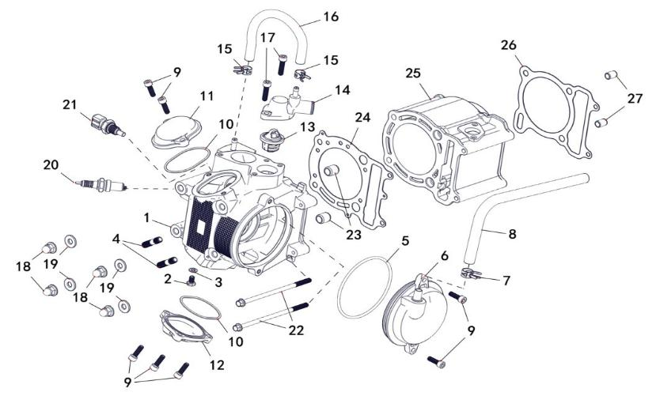
 |  |  |  |  |  |  |  |  |  |  | q
 |  |  |  |  |  |  |  |  |  |  | q
 |  |  |  |  |  |  |  |  |  |  | q
 |  |  |  |  |  |  |  |  |  |  | q
 |  |  |  |  |  |  |  |  |  |  | q
 |  |  |  |  |  |  |  |  |  |  | q
 |  |  |  |  |  |  |  |  |  |  | q
 |  |  |  |  |  |  |  |  |  |  | q
 |  |  |  |  |  |  |  |  |  |  | q
 |  |  |  |  |  |  |  |  |  |  | q
 |  |  |  |  |  |  |  |  |  |  | q
 |  |  |  |  |  |  |  |  |  |  | q
 |  |  |  |  |  |  |  |  |  |  | q
 |  |  |  |  |  |  |  |  |  |  | q
 |  |  |  |  |  |  |  |  |  |  | q
 |  |  |  |  |  |  |  |  |  |  | q
 |  |  |  |  |  |  |  |  |  |  | q
 |  |  |  |  |  |  |  |  |  |  | q
 |  |  |  |  |  |  |  |  |  |  | q
REF. No. | PART No. | DESCRIPTION | Q'TY | PIN | I/C | 图号 | 名称 | PRICE | 老图号 |  | q
1 | 25332 | CYLINDER HEAD ASSY | 1 |  |  | 1EA-11101-00 | 气缸头组件 | 81.72 |  |  | q
2 | 11820 | BOLT M6X12 | 1 |  |  | B14L00612R | 螺栓M6X12镀铬 | 0.12 | GB/T5783 |  | q | ATV300
3 | 22810 | GASKET 6 | 1 |  |  | 1BB-11188-00 | 垫圈6 | 0.17 | 170M.1-9 |  | q | ATV300
4 | 10014 | BOLT STUD M8X25 | 2 |  |  | B1CL00825R | 双头螺柱M8X25镀铬 | 0.1 | GB/T898 |  | q | ATV300
5 | 22408 | O-RING 95X3.3 | 1 |  |  | 1BB-11164-00 | O型圈95X3.3 | 1.56 | 170M.1.2-5 |  | q | ATV300
6 | 25604 | BREATHER ASSY | 1 |  |  | 1BB-11160-00 | 呼吸盘组件 | 0.88 | 170M.1.2 |  | q | ATV300
7 | 71358 | CLIP 13MM | 2 |  |  | 1BB-14885-00 | 卡箍13 | 0.49 | 170M.20-4 |  | q | ATV300
8 | 22423 | PIPE BREATHER1 | 1 |  |  | 1BB-11166-00 | 呼吸管 | 1.59 | 170M.1.2-4 |  | q
9 | 10008Y | BOLT SOCKET HEAD M6X20 | 7 |  |  | B22A50620R | 内六角螺钉M6X20-8.8彩锌 | 0.06 | GB/T70 |  | q | ATV300
10 | 22412 | O-RING 57.5X2.3 | 2 |  |  | 1BB-11165-00 | O型圈57.5X2.3 | 0.75 | 170M.1-2 |  | q | ATV300
11 | 22410 | VALVE COVER INTAKE SIDE | 1 |  |  | 1BB-11186-00 | 进气门盖 | 1.35 | 170M.1-3 |  | q | ATV300
12 | 22411 | VALVE COVER EXHAUST SIDE | 1 |  |  | 1BB-11187-00 | 排气门盖 | 2.19 | 170M.1-2 |  | q | ATV300
13 | 35095e | THERMOSTAT | 1 |  |  | 1BK-85790-00 | 温度自动调节阀组件 | 7.99 | 170M.11.7.2 |  | q
14 | 22902 | THERMOSTAT COVER | 1 |  |  | 1BB-12413-00 | 壳体 | 1.48 | 170M.11.7.1 |  | q | ATV300
15 | 22914 | HOSE CLAMP2 | 2 |  |  | 1BB-11189-00 | 卡圈10 | 0.13 | 170M.1-7 |  | q | ATV300
16 | 22915 | HOSE1 | 1 |  |  | 1BB-11179-10 | 化油器出水管 | 0.51 | 170M.11-13A |  | q | ATV300
17 | 10085 | SOCKET HEAD BOLT M6X25 | 2 |  |  | B22A50625R | 内六角螺钉M6X25-8.8彩锌 | 0.1 | GB/T70 |  | q | ATV300
18 | 22414 | NUT CROWN M8 | 4 |  |  | 1BB-15108-00 | 盖型螺母M8 | 0.13 | 170M.4-1 |  | q | ATV300
19 | 22415 | WASHER PLATE 8 | 4 |  |  | 1BB-15109-00 | 垫圈8 | 0.06 | 170M.4-2 |  | q | ATV300
20 | 22419 | PLUG SPARK-NGK DR8EA | 1 |  |  | 1BB-11130-00 | 火花塞DR8EA | 3.38 | 170M.1.5 |  | q | ATV300
21 | 35095 | WATER TEMPERATURE SENSOR | 1 |  |  | 1BB-85790-00 | 水温传感器 | 3.04 | 170M.1.4 |  | q | ATV300
22 | 11987 | BOLT FLANGE M6X120 | 2 |  |  | B11A606M00 | 螺栓M6×120（小法兰）-8.8镀铬 | 0.15 | GB/T16674.1 |  | q | ATV300
23 | 22417 | PIN DOWEL 14X16 | 2 |  |  | 1BB-11185-00 | 缸盖销14X16 | 0.13 | 170M.1-6 |  | q | ATV300
24 | 25773 | GASKET CYLINDER HEAD1 | 1 |  |  | 1BF-11181-00 | 缸盖垫 | 3.54 | 173M.1.3 |  | q | ATV300
25 | 25774 | CYLINDER | 1 |  |  | 1BF-11311-00 | 缸体 | 38.61 | 173M.1-5 |  | q | ATV300
26 | 22421 | GASKET CYLINDER | 1 |  |  | 1BB-11351-00 | 缸体垫 | 0.13 | 170M.1-4 |  | q | ATV300
27 | 22422 | PIN DOWEL 10X14 | 2 |  |  | 1AC-17109-00 | 缸体销10X14 | 0.72 | 157FMD04.00-25 |  | q | ATV300
 |  |  |  |  |  |  |  |  |  |  | q
 |  |  |  |  |  |  |  |  |  |  | q
 |  |  |  |  |  |  |  |  |  |  | q
E01b CYLINDER |  |  |  |  |  |  |  |  |  |  | q
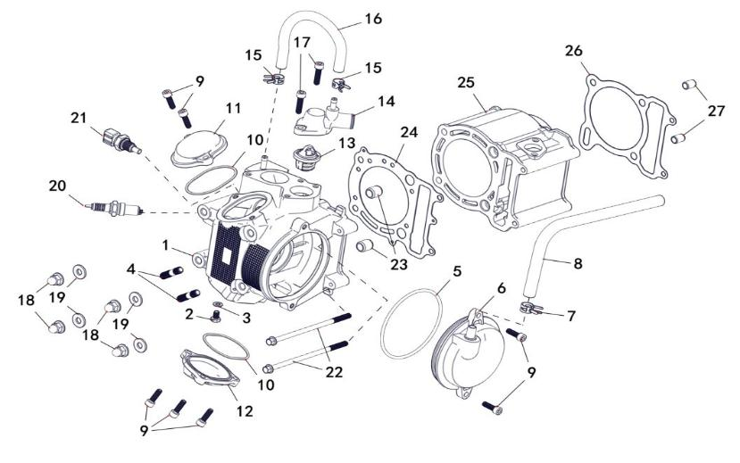
 |  |  |  |  |  |  |  |  |  |  | q
 |  |  |  |  |  |  |  |  |  |  | q
 |  |  |  |  |  |  |  |  |  |  | q
 |  |  |  |  |  |  |  |  |  |  | q
 |  |  |  |  |  |  |  |  |  |  | q
 |  |  |  |  |  |  |  |  |  |  | q
 |  |  |  |  |  |  |  |  |  |  | q
 |  |  |  |  |  |  |  |  |  |  | q
 |  |  |  |  |  |  |  |  |  |  | q
 |  |  |  |  |  |  |  |  |  |  | q
 |  |  |  |  |  |  |  |  |  |  | q
 |  |  |  |  |  |  |  |  |  |  | q
 |  |  |  |  |  |  |  |  |  |  | q
 |  |  |  |  |  |  |  |  |  |  | q
 |  |  |  |  |  |  |  |  |  |  | q
 |  |  |  |  |  |  |  |  |  |  | q
 |  |  |  |  |  |  |  |  |  |  | q
 |  |  |  |  |  |  |  |  |  |  | q
 |  |  |  |  |  |  |  |  |  |  | q
REF. No. | PART No. | DESCRIPTION | Q'TY | PIN | I/C | 图号 | 名称 | PRICE | 老图号 |  | q
1 | 25772 | CYLINDER HEAD ASSY | 1 |  |  | 1BF-11101-00 | 气缸头组件 | 141.16 | 173M.1.1 |  | q | ATV300
2 | 11820 | BOLT M6X12 | 1 |  |  | B14L00612R | 螺栓M6X12镀铬 | 0.12 | GB/T5783 |  | q | ATV300
3 | 22810 | GASKET 6 | 1 |  |  | 1BB-11188-00 | 垫圈6 | 0.17 | 170M.1-9 |  | q | ATV300
4 | 10014 | BOLT STUD M8X25 | 2 |  |  | B1CL00825R | 双头螺柱M8X25镀铬 | 0.1 | GB/T898 |  | q | ATV300
5 | 22408 | O-RING 95X3.3 | 1 |  |  | 1BB-11164-00 | O型圈95X3.3 | 1.56 | 170M.1.2-5 |  | q | ATV300
6 | 25604 | BREATHER ASSY | 1 |  |  | 1BB-11160-00 | 呼吸盘组件 | 0.88 | 170M.1.2 |  | q | ATV300
7 | 71358 | CLIP 13MM | 2 |  |  | 1BB-14885-00 | 卡箍13 | 0.49 | 170M.20-4 |  | q | ATV300
8 | 25823 | PIPE BREATHER1 | 1 |  |  | 1BB-11166-10 | 呼吸管 | 1.59 | 170M-A.1.2-4 |  | q | ATV300
9 | 10008Y | BOLT SOCKET HEAD M6X20 | 7 |  |  | B22A50620R | 内六角螺钉M6X20-8.8彩锌 | 0.06 | GB/T70 |  | q | ATV300
10 | 22412 | O-RING 57.5X2.3 | 2 |  |  | 1BB-11165-00 | O型圈57.5X2.3 | 0.75 | 170M.1-2 |  | q | ATV300
11 | 22410 | VALVE COVER INTAKE SIDE | 1 |  |  | 1BB-11186-00 | 进气门盖 | 1.35 | 170M.1-3 |  | q | ATV300
12 | 22411 | VALVE COVER EXHAUST SIDE | 1 |  |  | 1BB-11187-00 | 排气门盖 | 2.19 | 170M.1-2 |  | q | ATV300
13 | 22901 | THERMOSTAT | 1 |  |  | 1BB-12411-00 | 温度自动调节阀组件 | 4.07 | 170M.11.7.2 |  | q | ATV300
14 | 22902 | THERMOSTAT COVER | 1 |  |  | 1BB-12413-00 | 壳体 | 1.48 | 170M.11.7.1 |  | q | ATV300
15 | 22914 | HOSE CLAMP2 | 2 |  |  | 1BB-11189-00 | 卡圈10 | 0.13 | 170M.1-7 |  | q | ATV300
16 | 22915 | HOSE1 | 1 |  |  | 1BB-11179-10 | 化油器出水管 | 0.51 | 170M.11-13A |  | q | ATV300
17 | 10085 | SOCKET HEAD BOLT M6X25 | 2 |  |  | B22A50625R | 内六角螺钉M6X25-8.8彩锌 | 0.1 | GB/T70 |  | q | ATV300
18 | 22414 | NUT CROWN M8 | 4 |  |  | 1BB-15108-00 | 盖型螺母M8 | 0.13 | 170M.4-1 |  | q | ATV300
19 | 22415 | WASHER PLATE 8 | 4 |  |  | 1BB-15109-00 | 垫圈8 | 0.06 | 170M.4-2 |  | q | ATV300
20 | 22419 | PLUG SPARK-NGK DR8EA | 1 |  |  | 1BB-11130-00 | 火花塞DR8EA | 3.38 | 170M.1.5 |  | q | ATV300
21 | 35095 | WATER TEMPERATURE SENSOR | 1 |  |  | 1BB-85790-00 | 水温传感器 | 3.04 | 170M.1.4 |  | q | ATV300
22 | 11987 | BOLT FLANGE M6X120 | 2 |  |  | B11A606M00 | 螺栓M6×120（小法兰）-8.8镀铬 | 0.15 | GB/T16674.1 |  | q | ATV300
23 | 22417 | PIN DOWEL 14X16 | 2 |  |  | 1BB-11185-00 | 缸盖销14X16 | 0.13 | 170M.1-6 |  | q | ATV300
24 | 25773 | GASKET CYLINDER HEAD1 | 1 |  |  | 1BF-11181-00 | 缸盖垫 | 3.54 | 173M.1.3 |  | q | ATV300
25 | 25774 | CYLINDER | 1 |  |  | 1BF-11311-00 | 缸体 | 38.61 | 173M.1-5 |  | q | ATV300
26 | 22421 | GASKET CYLINDER | 1 |  |  | 1BB-11351-00 | 缸体垫 | 0.13 | 170M.1-4 |  | q | ATV300
27 | 22422 | PIN DOWEL 10X14 | 2 |  |  | 1AC-17109-00 | 缸体销10X14 | 0.72 | 157FMD04.00-25 |  | q | ATV300
 |  |  |  |  |  |  |  |  |  |  | q
 |  |  |  |  |  |  |  |  |  |  | q
 |  |  |  |  |  |  |  |  |  |  | q
E02 CRANKSHAFT COMP |  |  |  |  |  |  |  |  |  |  | q
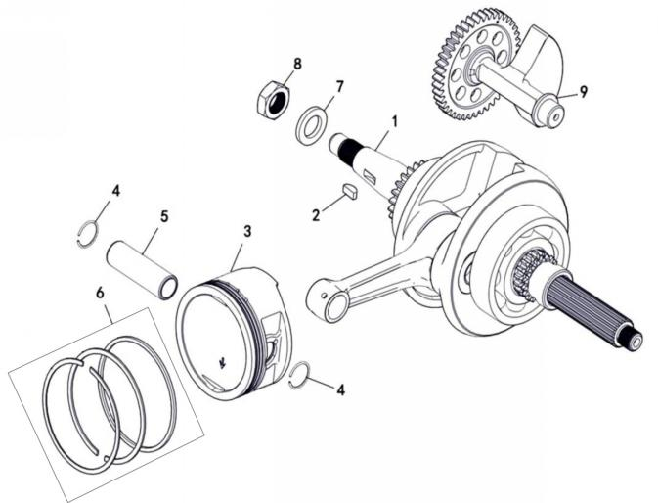
 |  |  |  |  |  |  |  |  |  |  | q
 |  |  |  |  |  |  |  |  |  |  | q
 |  |  |  |  |  |  |  |  |  |  | q
 |  |  |  |  |  |  |  |  |  |  | q
 |  |  |  |  |  |  |  |  |  |  | q
 |  |  |  |  |  |  |  |  |  |  | q
 |  |  |  |  |  |  |  |  |  |  | q
 |  |  |  |  |  |  |  |  |  |  | q
 |  |  |  |  |  |  |  |  |  |  | q
 |  |  |  |  |  |  |  |  |  |  | q
 |  |  |  |  |  |  |  |  |  |  | q
 |  |  |  |  |  |  |  |  |  |  | q
 |  |  |  |  |  |  |  |  |  |  | q
 |  |  |  |  |  |  |  |  |  |  | q
 |  |  |  |  |  |  |  |  |  |  | q
 |  |  |  |  |  |  |  |  |  |  | q
 |  |  |  |  |  |  |  |  |  |  | q
 |  |  |  |  |  |  |  |  |  |  | q
 |  |  |  |  |  |  |  |  |  |  | q
REF. No. | PART No. | DESCRIPTION | Q'TY | PIN | I/C | 图号 | 名称 | PRICE | 老图号 |  | q
1 | 25775 | CRANKSHAFT ASSY | 1 |  |  | 1EG-11400-00 | 曲轴连杆组件 | 83.66 |  |  | q | ATV300
2 | 22504 | KEY WOODRUFF | 1 |  |  | 1BB-11603-00 | 半圆键 | 0.34 | 170M.3-3 |  | q | ATV300
3 | 25776 | PISTON | 1 |  |  | 1BF-11631-00 | 活塞 | 5.95 | 173M.3-6 |  | q | ATV300
4 | 22508 | CLIP | 2 |  |  | 1BB-11634-00 | 活塞销挡圈 | 0.06 | 170M.3-4 |  | q | ATV300
5 | 25777 | PISTON PIN | 1 |  |  | 1BB-11633-00 | 活塞销 | 0.75 | 173M.3-6 |  | q | ATV300
6 | 25778 | PISTON RING ASSY | 1 |  |  | 1BF-11610-00 | 活塞环组件 | 6.15 |  |  | q | ATV300
7 | 22503 | WASHER PLATE 16 | 1 |  |  | 1BB-11602-00 | 垫圈16 | 0.17 | 170M.3-2 |  | q | ATV300
8 | 22502 | NUT M16X1 | 1 |  |  | 1BB-11601-00 | 锁紧螺母M16X1 | 0.73 | 170M.3-1 |  | q | ATV300
9 | 25779 | BALABCE SHAFT ASSY | 1 |  |  | 1EG-11660-00 | 平衡轴组件 | 18.9 |  |  | q | ATV300
 |  |  |  |  |  |  |  |  |  |  | q
 |  |  |  |  |  |  |  |  |  |  | q
 |  |  |  |  |  |  |  |  |  |  | q
E03 VALVE |  |  |  |  |  |  |  |  |  |  | q
 |  |  |  |  |  |  |  |  |  |  | q
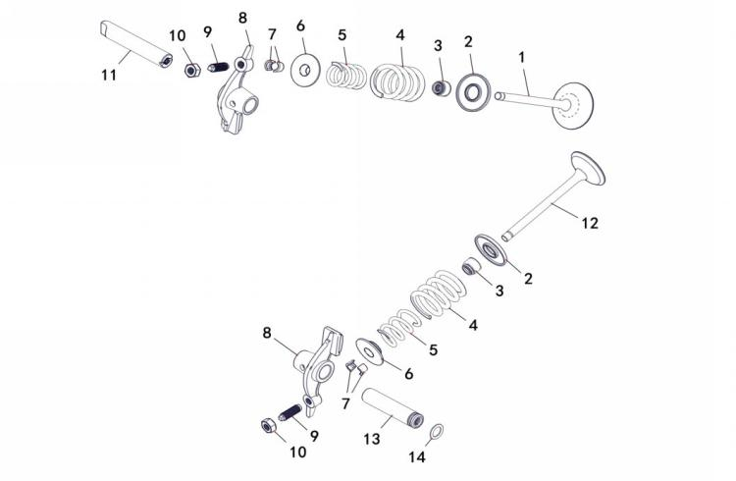
 |  |  |  |  |  |  |  |  |  |  | q
 |  |  |  |  |  |  |  |  |  |  | q
 |  |  |  |  |  |  |  |  |  |  | q
 |  |  |  |  |  |  |  |  |  |  | q
 |  |  |  |  |  |  |  |  |  |  | q
 |  |  |  |  |  |  |  |  |  |  | q
 |  |  |  |  |  |  |  |  |  |  | q
 |  |  |  |  |  |  |  |  |  |  | q
 |  |  |  |  |  |  |  |  |  |  | q
 |  |  |  |  |  |  |  |  |  |  | q
 |  |  |  |  |  |  |  |  |  |  | q
 |  |  |  |  |  |  |  |  |  |  | q
 |  |  |  |  |  |  |  |  |  |  | q
 |  |  |  |  |  |  |  |  |  |  | q
 |  |  |  |  |  |  |  |  |  |  | q
 |  |  |  |  |  |  |  |  |  |  | q
 |  |  |  |  |  |  |  |  |  |  | q
 |  |  |  |  |  |  |  |  |  |  | q
REF. No. | PART No. | DESCRIPTION | Q'TY | PIN | I/C | 图号 | 名称 | PRICE | 老图号 |  | q
1 | 22601 | INTAKE VALVE | 1 |  |  | 1BB-12111-00 | 进气门 | 6.22 | 170M.12-11 |  | q | ATV300
2 | 22603 | SEAT SPRING VALVE | 2 |  |  | 1BB-12116-00 | 气门弹簧座 | 0.28 | 170M.12-12 |  | q | ATV300
3 | 22606 | SEAL VALVE STEM | 2 |  |  | 1BB-12119-00 | 气门杆油封组件 | 1.93 | 170M.12.1 |  | q | ATV300
4 | 22605 | SPRING VALVE OUTER | 2 |  |  | 1BB-12114-00 | 气门外弹簧 | 1.29 | 170M.12-9 |  | q | ATV300
5 | 22604 | SPRING VALVE INNER | 2 |  |  | 1BB-12113-00 | 气门内弹簧 | 0.69 | 170M.12-10 |  | q | ATV300
6 | 22607 | RETAINER SPRING VALVE | 2 |  |  | 1BB-12117-00 | 气门弹簧上座 | 0.34 | 170M.12-5 |  | q | ATV300
7 | 22608 | COTTER VALVE | 4 |  |  | 1BB-12118-00 | 气门锁夹 | 0.17 | 170M.12-4 |  | q | ATV300
8 | 22609 | ROCKER ARM VALVE | 2 |  |  | 1BB-12151-00 | 气门摇臂组件 | 4.5 | 170M.12.2 |  | q | ATV300
9 | 22613 | ADJUSTING SCREW VALVE | 2 |  |  | 1BB-12159-00 | 气门调节螺钉 | 0.17 | 170M.12-2 |  | q | ATV300
10 | 22614 | NUT M6X0.75 | 2 |  |  | 1BB-12160-00 | 气门调节螺母M6X0.75 | 0.17 | 170M.12-1 |  | q | ATV300
11 | 22611 | INTAKE ROCKER SHAFT | 1 |  |  | 1BB-12146-00 | 进气门摇臂轴 | 0.97 | 170M.12-8 |  | q | ATV300
12 | 22602 | EXHAUST VALVE | 1 |  |  | 1BB-12121-00 | 排气门 | 6.22 | 170M.12-3 |  | q | ATV300
13 | 22610 | EXHAUST ROCKER SHAFT | 1 |  |  | 1BB-12156-00 | 排气门摇臂轴 | 0.82 | 170M.12-6 |  | q | ATV300
14 | 22612 | O-RING 9X2 | 1 |  |  | 1BB-12158-00 | O型圈8.8X1.8 | 0.06 | 170M.12-7 |  | q | ATV300
 |  |  |  |  |  |  |  |  |  |  | q
 |  |  |  |  |  |  |  |  |  |  | q
E04 CAMSHAFT CHAIN |  |  |  |  |  |  |  |  |  |  | q
 |  |  |  |  |  |  |  |  |  |  | q
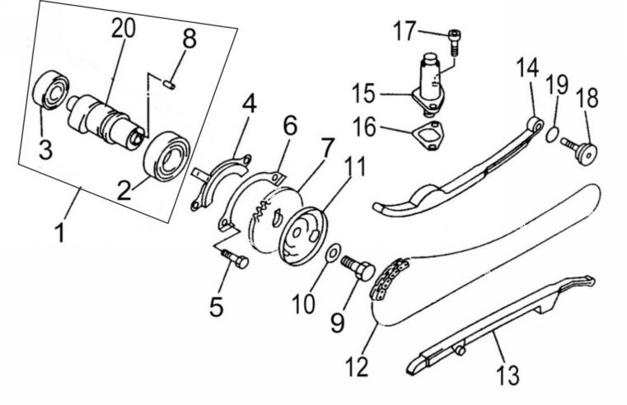
 |  |  |  |  |  |  |  |  |  |  | q
 |  |  |  |  |  |  |  |  |  |  | q
 |  |  |  |  |  |  |  |  |  |  | q
 |  |  |  |  |  |  |  |  |  |  | q
 |  |  |  |  |  |  |  |  |  |  | q
 |  |  |  |  |  |  |  |  |  |  | q
 |  |  |  |  |  |  |  |  |  |  | q
 |  |  |  |  |  |  |  |  |  |  | q
 |  |  |  |  |  |  |  |  |  |  | q
 |  |  |  |  |  |  |  |  |  |  | q
 |  |  |  |  |  |  |  |  |  |  | q
 |  |  |  |  |  |  |  |  |  |  | q
 |  |  |  |  |  |  |  |  |  |  | q
 |  |  |  |  |  |  |  |  |  |  | q
 |  |  |  |  |  |  |  |  |  |  | q
 |  |  |  |  |  |  |  |  |  |  | q
 |  |  |  |  |  |  |  |  |  |  | q
 |  |  |  |  |  |  |  |  |  |  | q
REF. No. | PART No. | DESCRIPTION | Q'TY | PIN | I/C | 图号 | 名称 | PRICE | 老图号 |  | q
1 | 22701 | CAMSHAFT ASSY1 | 1 |  |  | 1BB-12170-00 | 凸轮轴组件 | 16.3 | 170M.2 |  | q | ATV300
2* | 10012 | BEARING | 1 |  |  | BCC0100049 | 轴承-6005/P5 | 2.83 | GB276 |  | q | ATV300
3* | 10013 | BEARING(B6202Z) | 1 |  |  | BCC0100048 | 轴承-60202/P5 | 1.48 | GB276 |  | q | ATV300
4 | 22704 | PLATE | 1 |  |  | 1BB-12181-00 | 压紧盘 | 0.32 | 170M.2-3 |  | q | ATV300
5 | 11626 | BOLT M6X12 | 2 |  |  | B14A20612R | 螺栓-M6X12 | 0.08 | GB5783 |  | q | ATV300
6 | 22706 | LOCK WASHER | 1 |  |  | 1BB-12182-00 | 压紧垫片 | 0.19 | 170M.2-2 |  | q | ATV300
7 | 22707 | CAM CHAIN SPROCKET | 1 |  |  | 1BB-12176-00 | 正时传动链轮 | 3.86 | 170M.2-4 |  | q | ATV300
8* | 10024 | DOWEL PIN B4X10 | 1 |  |  | B302004100 | 凸轮轴定位销-B4X10 | 0.21 | GB119 |  | q | ATV300
9 | 10025 | BOLT M10X1.25X25 | 1 |  |  | B16A21025R | 螺钉-M10X1.25X25 | 0.2 | GB5786 |  | q | ATV300
10 | 22710 | WASHER PLATE 10 | 1 |  |  | 1BB-12180-00 | 垫片10 | 0.17 | 170M.2-6 |  | q | ATV300
11 | 22711 | BREATHER PLATE2 | 1 |  |  | 1BB-11145-00 | 呼吸盘2 | 0.43 | 170M.2-5 |  | q | ATV300
12 | 22712 | CHAIN | 1 |  |  | 1BB-12251-00 | 正时链条 | 15.03 | 170M.14.2 |  | q | ATV300
13 | 22713 | GUIDE STOPPER1 | 1 |  |  | 1BB-12231-00 | 正时链条导杆 | 4.83 | 170M.14.4 |  | q | ATV300
14 | 22714 | GUIDE STOPPER2 | 1 |  |  | 1BB-12241-00 | 正时链条拉力杆组件 | 2.14 | 170M.14.3 |  | q | ATV300
15 | 22715 | CAM CHAIN TENSIONER ASSY | 1 |  |  | 1BB-12210-00 | 正时链条调整器组件 | 1.93 | 170M.14.1 |  | q | ATV300
16 | 22716 | GASKET TENSIONER CASE | 1 |  |  | 1BB-12213-00 | 正时链条调整器垫片 | 0.34 | 170M.14-1 |  | q | ATV300
17 | 10036 | SOCKET HEAD BOLT M6X14 | 2 |  |  | B22A40614R | 内六角螺钉 | 0.06 | GB70-M6X14 |  | q | ATV300
18 | 22718 | CHAIN TENSIONER PIVOT BOLT | 1 |  |  | 1BB-12157-00 | 拉力杆螺钉 | 0.17 | 170M.14-2 |  | q | ATV300
19 | 22719 | O-RING 14.5X1.8 | 1 |  |  | 1BB-12161-00 | O型圈14.5X1.8 | 0.09 | 170M.14-3 |  | q | ATV300
20* | 22720 | CAMSHAFT | 1 |  |  | 1BB-12171-00 | 凸轮轴 | 10.94 | 170M.2-1 |  | q | ATV300
 |  |  |  |  |  |  |  |  |  |  | q
 |  |  |  |  |  |  |  |  |  |  | q
 |  |  |  |  |  |  |  |  |  |  | q
E05 WATER PUMP ＆ OIL PUMP |  |  |  |  |  |  |  |  |  |  | q
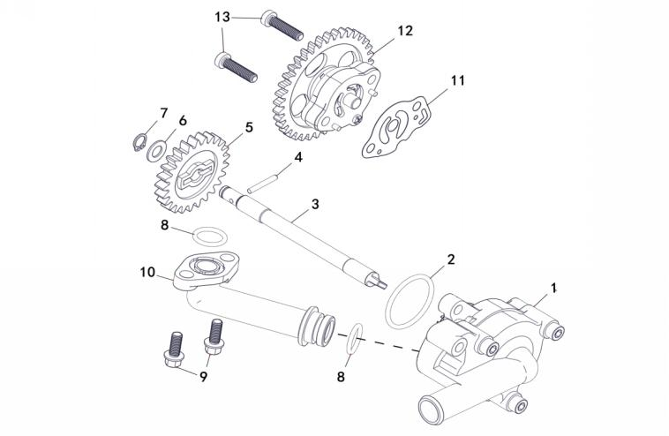
 |  |  |  |  |  |  |  |  |  |  | q
 |  |  |  |  |  |  |  |  |  |  | q
 |  |  |  |  |  |  |  |  |  |  | q
 |  |  |  |  |  |  |  |  |  |  | q
 |  |  |  |  |  |  |  |  |  |  | q
 |  |  |  |  |  |  |  |  |  |  | q
 |  |  |  |  |  |  |  |  |  |  | q
 |  |  |  |  |  |  |  |  |  |  | q
 |  |  |  |  |  |  |  |  |  |  | q
 |  |  |  |  |  |  |  |  |  |  | q
 |  |  |  |  |  |  |  |  |  |  | q
 |  |  |  |  |  |  |  |  |  |  | q
 |  |  |  |  |  |  |  |  |  |  | q
 |  |  |  |  |  |  |  |  |  |  | q
 |  |  |  |  |  |  |  |  |  |  | q
 |  |  |  |  |  |  |  |  |  |  | q
 |  |  |  |  |  |  |  |  |  |  | q
 |  |  |  |  |  |  |  |  |  |  | q
 |  |  |  |  |  |  |  |  |  |  | q
REF. No. | PART No. | DESCRIPTION | Q'TY | PIN | I/C | 图号 | 名称 | PRICE | 老图号 |  | q
1 | 22820 | WATER PUMP ASSY | 1 |  |  | 1BB-12420-00 | 水泵组件 | 15.23 | 170M.15 |  | q | ATV300
2 | 10049 | O-RING 33.5X2.65 | 1 |  |  | B923352651 | O型圈-33.5X2.65 | 0.21 | GB3452.1 |  | q | ATV300
3 | 22812 | SHAFT | 1 |  |  | 1BB-12426-00 | 轴（水泵） | 1.65 | 170M.15-1 |  | q | ATV300
4 | 10070 | DOWEL PIN C3X22 | 1 |  |  | B302003220 | 销-C3X22 | 0.08 | GB119 |  | q | ATV300
5 | 22815 | IMPELLER SHAFT GEAR | 1 |  |  | 1BB-12459-00 | 驱动齿轮 | 0.92 | 170M.15-4 |  | q | ATV300
6 | 22814 | WASHER PLATE 8 | 1 |  |  | 1BB-13314-00 | 垫圈8 | 0.17 | GB894.1 |  | q | ATV300
7 | 10072 | CIRCLIP 8 | 1 |  |  | B753308000 | 挡圈8 | 0.06 | GB894.1 |  | q | ATV300
8 | 10082 | O-RING 15.5X2.5 | 2 |  |  | B921552501 | O型圈-15.5X2.5 | 0.1 | GB3452.1 |  | q | ATV300
9 | 11821 | BOLT M6X15 | 2 |  |  | B13A20615R | 螺栓M6X15（大法兰）-8.8白锌 | 0.1 | GB/T5789 |  | q | ATV300
10 | 22817a | JOINT（ADC12) | 1 |  |  | 1BB-12453-00 | 连接管分组件（铝合金材质） | 9 | 170M.15.3.1a |  | q | ATV300
11 | 23107 | GASKET | 1 |  |  | 1BB-13475-00 | 纸垫 | 0.17 | 170M.8-1 |  | q | ATV300
12 | 23101 | OIL PUMP ASSY | 1 |  |  | 1BF-13300-00 | 机油泵部件 | 4.18 | 170M.8 |  | q | ATV300
13 | 11822 | SCREW M6X25 | 2 |  |  | B23D30625R | 内六角花形螺钉M6X25-10.9黑锌 | 0.1 | GB/T2671.1 |  | q | ATV300
 |  |  |  |  |  |  |  |  |  |  | q
 |  |  |  |  |  |  |  |  |  |  | q
 |  |  |  |  |  |  |  |  |  |  | q
E06 RADIATOR |  |  |  |  |  |  |  |  |  |  | q
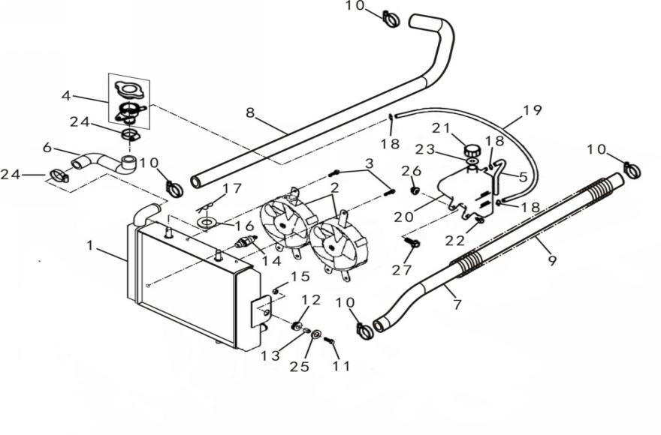
 |  |  |  |  |  |  |  |  |  |  | q
 |  |  |  |  |  |  |  |  |  |  | q
 |  |  |  |  |  |  |  |  |  |  | q
 |  |  |  |  |  |  |  |  |  |  | q
 |  |  |  |  |  |  |  |  |  |  | q
 |  |  |  |  |  |  |  |  |  |  | q
 |  |  |  |  |  |  |  |  |  |  | q
 |  |  |  |  |  |  |  |  |  |  | q
 |  |  |  |  |  |  |  |  |  |  | q
 |  |  |  |  |  |  |  |  |  |  | q
 |  |  |  |  |  |  |  |  |  |  | q
 |  |  |  |  |  |  |  |  |  |  | q
 |  |  |  |  |  |  |  |  |  |  | q
 |  |  |  |  |  |  |  |  |  |  | q
 |  |  |  |  |  |  |  |  |  |  | q
 |  |  |  |  |  |  |  |  |  |  | q
 |  |  |  |  |  |  |  |  |  |  | q
 |  |  |  |  |  |  |  |  |  |  | q
 |  |  |  |  |  |  |  |  |  |  | q
REF. No. | PART No. | DESCRIPTION | Q'TY | PIN | I/C | 图号 | 名称 | PRICE | 老图号 |  | q
1 | 22904t | RADIATOR ASSY (THICKER) | 1 |  |  | 1BN-12400-00 | 冷却器壳体 | 67.28 | 170M-A.11.3c |  | q | ATV300
2 | 27451 | BLOWER ASSY（WATERPROOF PLUG ) | 2 |  |  | 1BB-12405-01 | 风扇电机组件（防水插件专用） | 17.55 | 170M.11.2c |  | q | ATV300
3 | 11127 | FLANGE BOLT M6X9 | 6 |  |  | B11A30609R | 螺栓-M6X9 | 0.11 | GB16674.1 |  | q | ATV300
4 | 22907a | SAFETY VALVE | 1 |  |  | 1BB-12590-00 | 安全压力阀 | 5.47 | 170M.11.1 |  | q | ATV300
5 | 70341 | PIPE 2 | 1 |  |  | 1BN-21812-00 | 通气软管 | 1.4 | 170M-A.11.6-4 |  | q | ATV300
6 | 22909 | RADIATOR FILLER HOSE | 1 |  |  | 1BN-12480-00 | 水管 | 2.93 | 170M-A.11-2a |  | q | ATV300
7 | 25193 | RETURN HOSE | 1 |  |  | 1BN-12482-00 | 出水管 | 3.52 | 170M-A.11-14 |  | q | ATV300
8 | 22911 | FEED HOSE | 1 |  |  | 1BN-12483-00 | 进水管 | 3.52 | 170M-A.11-11 |  | q | ATV300
9 | 22912 | COMPRESSION SPRING | 2 |  |  | 1BB-12488-00 | 弹簧 | 1.53 | 170M-A.11-10 |  | q | ATV300
10 | 70140 | CLAMP 16/27 | 4 |  |  | 1DA-12495-00 | 喉箍16/27 | 0.49 | LH2V70.12.1 |  | q | ATV300
11 | 10110W | BOLT M6X20 | 2 |  |  | B11A20620R | 螺栓-M6X20 | 0.11 | GB/T16674.1 |  | q | ATV300
12 | 22917 | RADIATOR SIDE SUPT GROMMET | 2 |  |  | 1BB-12463-00 | 减震器套1 | 0.17 | 170M.11-5 |  | q | ATV300
13 | 22918 | COLLAR | 2 |  |  | 1BB-12464-00 | 销套 | 0.34 | 170M.11-6 |  | q | ATV300
14 | 71932 | THERMOSTAT SWITCH ASSYUSED （WATERPROOF PLUG) | 1 |  |  | 1BA-12486-00 | 温控开关（防水插件） | 7.5 |  |  | q | ATV300
15 | 11475 | NUT M6 | 2 |  |  | B51A20600R | 螺母 | 0.08 | GB/6187-M6 |  | q | ATV300
16 | 10019 | WASHER PLATE 10 | 2 |  |  | B631210000 | 垫片-10 | 0.06 | GB97 |  | q | ATV300
17 | 11555 | CLIP 2X20 | 2 |  |  | B377302200 | 销子-2X20 | 0.06 | GB91 |  | q | ATV300
18 | 22924 | CLIP | 2 |  |  | 1BB-12588-00 | 卡箍 | 0.17 | 170M.11.6-4 |  | q | ATV300
19 | 70342 | PIPE 1 | 1 |  |  | 4AC-12401-00 | 通气软管 | 1.05 | LH400ATV.16.2-3 |  | q | ATV300
20 | 70340 | TANK RECOVERY | 1 |  |  | 4AB-21810-00 | 回收罐 | 2.78 | LH520ATV.16.2-1 |  | q | ATV300
21 | 70338 | CAP | 1 |  |  | 4AB-21821-00 | 盖 | 0.94 | LH520ATV.16.2.1-1 |  | q | ATV300
22 | 10140W | BOLT FLANGE M6X12 | 1 |  |  | B11A20612R | 螺栓-M6X12 | 0.11 | GB/T16674.1 |  | q | ATV300
23 | 70339 | WASHER | 1 |  |  | 4AB-21811-00 | 橡胶垫 | 0.18 | LH520ATV.16.2.1-2 |  | q | ATV300
24 | 35343 | CLAMP 20/32 | 2 |  |  | 4AB-12495-00 | 喉箍20/32 | 0.53 | LH520ATV.16.4 |  | q | ATV300
25 | 11090 | WASHER PLATE6 | 2 |  |  | B631206000 | 垫片6 | 0.08 | GB97 |  | q | ATV300
26 | 11475 | NUT M6 | 1 |  |  | B51A20600R | 螺母M6 | 0.08 | GB/6177 |  | q | ATV300
27 | 10177W | BOLT M6X40 | 1 |  |  | B11A20640R | 螺栓-M6X40 | 0.11 | GB/T16674.1 |  | q | ATV300
 |  |  |  |  |  |  |  |  |  |  | q
 |  |  |  |  |  |  |  |  |  |  | q
 |  |  |  |  |  |  |  |  |  |  | q
E07a AIR CLEANER (EFI) |  |  |  |  |  |  |  |  |  |  | q
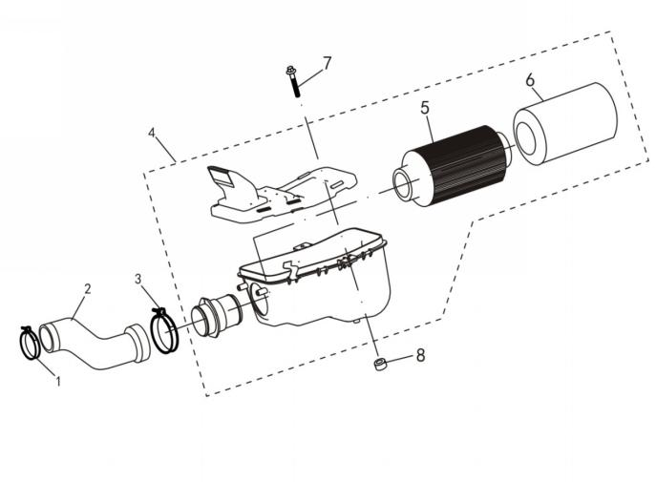
 |  |  |  |  |  |  |  |  |  |  | q
 |  |  |  |  |  |  |  |  |  |  | q
 |  |  |  |  |  |  |  |  |  |  | q
 |  |  |  |  |  |  |  |  |  |  | q
 |  |  |  |  |  |  |  |  |  |  | q
 |  |  |  |  |  |  |  |  |  |  | q
 |  |  |  |  |  |  |  |  |  |  | q
 |  |  |  |  |  |  |  |  |  |  | q
 |  |  |  |  |  |  |  |  |  |  | q
 |  |  |  |  |  |  |  |  |  |  | q
 |  |  |  |  |  |  |  |  |  |  | q
 |  |  |  |  |  |  |  |  |  |  | q
 |  |  |  |  |  |  |  |  |  |  | q
 |  |  |  |  |  |  |  |  |  |  | q
 |  |  |  |  |  |  |  |  |  |  | q
 |  |  |  |  |  |  |  |  |  |  | q
 |  |  |  |  |  |  |  |  |  |  | q
 |  |  |  |  |  |  |  |  |  |  | q
 |  |  |  |  |  |  |  |  |  |  | q
REF. No. | PART No. | DESCRIPTION | Q'TY | PIN | I/C | 图号 | 名称 | PRICE | 老图号 |  | q
1 | 27695 | HOSE CLAMP C | 1 |  |  | 1DA-14195-00 | 喉箍35/51（欧四） | 0.23 |  |  | q
2 | 27696 | AIR CLEANER JOINT | 1 |  |  | 4BD-14456-00 | 空滤器连接管（欧四） | 4.09 |  |  | q
3 | 23208 | HOSE CLAMP B | 1 |  |  | 4AL-14428-00 | 卡箍B | 0.17 | LH260ATV.16.4 |  | q | ATV300
4 | 32605 | AIR CLEANER ASSY | 1 |  |  | 4AR-14400-00 | 空气滤清器总成 | 12.58 |  |  | q | ATV300
5 | 23212 | ELEMENT COMP AIR CLEANER | 1 |  |  | 4AL-14451-00 | 滤芯组件 | 4.61 | LH260ATV.16.1 |  | q | ATV300
6 | 23213 | FILTER COVER | 1 |  |  | 4AL-14413-00 | 滤芯套 | 0.54 | LH260ATV.16.7 |  | q | ATV300
7 | 10182B | BOLT M6X30 | 1 |  |  | B11L30630R | 螺栓 M6X30 | 0.11 | GB/T16674.1 |  | q | ATV300
8 | 46190 | RUBBER WASHER | 2 |  |  | 4AL-14405-00 | 空滤器缓冲垫 | 0.73 | LH260ATV.16-6 |  | q | ATV300
 |  |  |  |  |  |  |  |  |  |  | q
 |  |  |  |  |  |  |  |  |  |  | q
 |  |  |  |  |  |  |  |  |  |  | q
 |  |  |  |  |  |  |  |  |  |  | q
E08a FUEL INJECTION ASSY |  |  |  |  |  |  |  |  |  |  | q
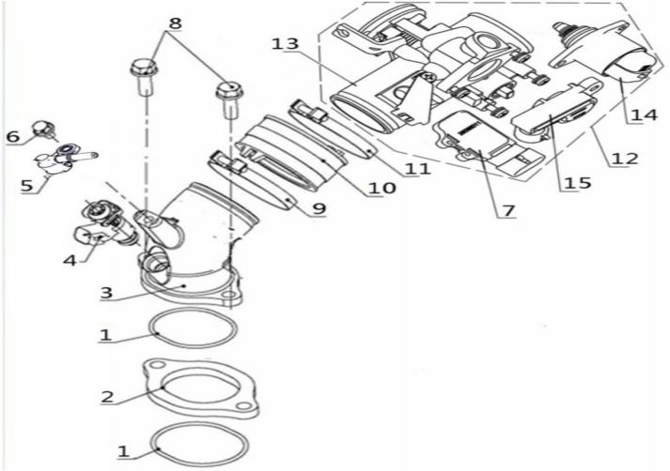
 |  |  |  |  |  |  |  |  |  |  | q
 |  |  |  |  |  |  |  |  |  |  | q
 |  |  |  |  |  |  |  |  |  |  | q
 |  |  |  |  |  |  |  |  |  |  | q
 |  |  |  |  |  |  |  |  |  |  | q
 |  |  |  |  |  |  |  |  |  |  | q
 |  |  |  |  |  |  |  |  |  |  | q
 |  |  |  |  |  |  |  |  |  |  | q
 |  |  |  |  |  |  |  |  |  |  | q
 |  |  |  |  |  |  |  |  |  |  | q
 |  |  |  |  |  |  |  |  |  |  | q
 |  |  |  |  |  |  |  |  |  |  | q
 |  |  |  |  |  |  |  |  |  |  | q
 |  |  |  |  |  |  |  |  |  |  | q
 |  |  |  |  |  |  |  |  |  |  | q
 |  |  |  |  |  |  |  |  |  |  | q
 |  |  |  |  |  |  |  |  |  |  | q
 |  |  |  |  |  |  |  |  |  |  | q
 |  |  |  |  |  |  |  |  |  |  | q
REF. No. | PART No. | DESCRIPTION | Q'TY | PIN | I/C | 图号 | 名称 | PRICE | 老图号 |  | q
1 | 23202 | O-RING 35X2 | 2 |  |  | 1BB-13554-00 | O型圈35X2 | 0.54 | 170M.17-13 |  | q | ATV300
2 | 27225 | JOINT | 1 |  |  | 1BD-13555-00 | 法兰 | 0.34 | LH180MQ.13-1 |  | q
3 | 25780 | FEED HOSE | 1 |  |  | 1EG-14102-00 | 电喷进气座 | 6.31 |  |  | q
4 | 27698 | INJECTOR | 1 |  |  | 1BP-14108-00 | 喷油嘴 | 24.7 |  |  | q
5 | 38320 | INJECTOR CAP | 1 |  |  | 1BX-13584-00 | 进油帽 | 1.58 |  |  | q
6 | 10183W | BOLT M6X16 | 1 |  |  | B11A20616R | 螺栓M6X16（小法兰）-8.8白锌 | 0.11 | GB/T16674.1 |  | q | ATV300
7 | 25659 | TEMPERATURE PRESSURE SENSOR | 1 |  |  | 1BP-13520-00 | 进气温度压力传感器 | 29.5 |  |  | q
8 | 11444 | BOLT M6X25 | 2 |  |  | B11A20622R | 螺栓M6X22（小法兰）-8.8白锌 | 0.11 | GB/T16674.1 |  | q
9 | 27901 | CLIP 49 | 1 |  |  | 1BP-14103-00 | 卡箍49 | 0.68 |  |  | q
10 | 27902 | JOINT,FEED HOSE | 1 |  |  | 1BP-14101-00 | 进气座连接管 | 0.75 |  |  | q
11 | 27903 | CLIP 53 | 1 |  |  | 1BP-14104-00 | 卡箍53 | 0.68 |  |  | q
12 | 25827 | THROTTLE BODY ASSEMBLY | 1 |  |  | 1EG-13550-00 | 节气门阀体总成 | 83.24 |  |  | q
13 | 25828 | THROTTLE BODY | 1 |  |  | 1EG-13519-00 | 节气门阀体 | 76.5 |  |  | q
14 | 35930 | THROTTLE STEPPER MOTOR | 1 |  |  | 1BK-13522-00 | 节气门步进电机 | 35 |  |  | q
15 | 25850 | THROTTLE POSITION SENSOR | 1 |  |  | 1EG-13523-00 | 节气门位置传感器 | 21 |  |  | q
 |  |  |  |  |  |  |  |  |  |  | q
 |  |  |  |  |  |  |  |  |  |  | q
 |  |  |  |  |  |  |  |  |  |  | q
 |  |  |  |  |  |  |  |  |  |  | q
E09 EXHAUST (EFI) |  |  |  |  |  |  |  |  |  |  | q
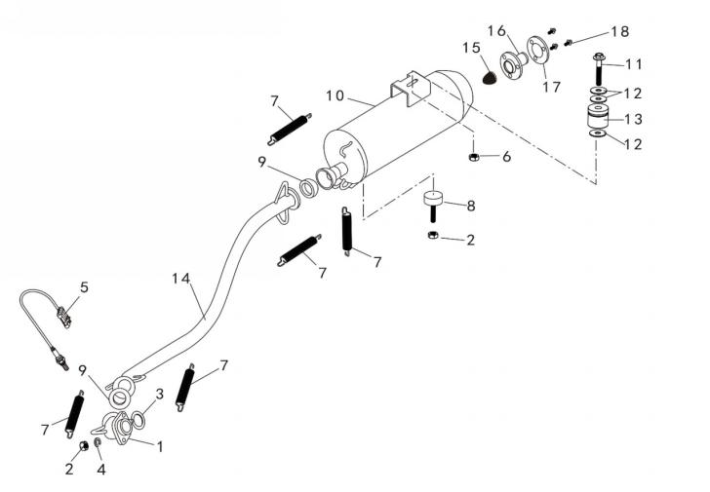
 |  |  |  |  |  |  |  |  |  |  | q
 |  |  |  |  |  |  |  |  |  |  | q
 |  |  |  |  |  |  |  |  |  |  | q
 |  |  |  |  |  |  |  |  |  |  | q
 |  |  |  |  |  |  |  |  |  |  | q
 |  |  |  |  |  |  |  |  |  |  | q
 |  |  |  |  |  |  |  |  |  |  | q
 |  |  |  |  |  |  |  |  |  |  | q
 |  |  |  |  |  |  |  |  |  |  | q
 |  |  |  |  |  |  |  |  |  |  | q
 |  |  |  |  |  |  |  |  |  |  | q
 |  |  |  |  |  |  |  |  |  |  | q
 |  |  |  |  |  |  |  |  |  |  | q
 |  |  |  |  |  |  |  |  |  |  | q
 |  |  |  |  |  |  |  |  |  |  | q
 |  |  |  |  |  |  |  |  |  |  | q
 |  |  |  |  |  |  |  |  |  |  | q
 |  |  |  |  |  |  |  |  |  |  | q
 |  |  |  |  |  |  |  |  |  |  | q
REF. No. | PART No. | DESCRIPTION | Q'TY | PIN | I/C | 图号 | 名称 | PRICE | 老图号 |  | q
1 | 25792 | EXHAUST SHORT PIPE | 1 |  |  | 4TK-14621-00 | 消音器短弯管组件 | 3 |  |  | q
2 | 11455 | NUT M8 | 4 |  |  | B51L30800R | 螺母-M8 | 0.08 | GB/T6170 |  | q | ATV300
3 | 23403 | EXHAUST PIPE GASKET | 1 |  |  | 1BB-14613-00 | 排气管垫圈 | 1.07 | 170M.19.3 |  | q | ATV300
4 | 11490 | WASHER 8 | 2 |  |  | B653108000 | 弹垫-8 | 0.06 | GB/T93 |  | q | ATV300
5 | 47555 | SENSOR | 1 |  |  | 4CM-14640-00 | 氧传感器 | 41.33 |  |  | q
6 | 11287 | NUT M10X1.25 | 1 |  |  | B52F31000A | 螺母 -M10X1.25 | 0.1 | GB/T6187 |  | q | ATV300
7 | 23408 | SPRING | 5 |  |  | 4AL-14711-00 | 拉簧 | 0.15 | LH260ATV.15-1 |  | q | ATV300
8 | 35345 | MUFFLER SUPPORT BOTTOM | 1 |  |  | 4AL-14731-00 | 消音器下缓冲块 | 0.5 | LH260ATV.15.3 |  | q | ATV300
9 | 27911 | JOUNT | 2 |  |  | 4AR-14701-00 | 球形密封圈 | 0.91 | LH260ATV-B.14.3 |  | q | ATV300
10 | 32629 | MUFFLER | 1 |  |  | 4BZ-14701-00 | 消音器筒体 | 48.85 |  |  | q
11 | 10120d | BOLT FLANGE M10X1.25X62 | 1 |  |  | B12D31062A | 螺栓-M10X1.25X62 | 0.3 | GB/T16674.1 |  | q | ATV300
12 | 11035 | WASHER PLATE 10 | 2 |  |  | B613210000 | 垫圈-10 | 0.1 | GB/T96 |  | q | ATV300
13 | 35344 | MUFFLER SUPPORT | 1 |  |  | 4AL-14702-00 | 消音器上缓冲块组件 | 0.82 | LH260ATV.15.2 |  | q | ATV300
14 | 32630 | EXHAUST LONG PIPE | 1 |  |  | 4BZ-14622-00 | 消音器长弯管组件 | 9 |  |  | q
15 | 26363 | FIRE SATELLITE NETWORK | 1 |  |  | 4AB-14708-00 | 防火星网 | 0.4 |  |  | q | ATV300
16 | 27305 | MUFFLER TAIL PIPE COMPONENTS | 1 |  |  | 4AC-14799-00 | 后尾管组件 | 8.95 |  |  | q | ATV300
17 | 26364 | STOPPER PLATE | 1 |  |  | 4AB-14709-00 | 消音器止动垫片 | 4.01 |  |  | q | ATV300
18 | 10272 | BOLT M6X16 | 3 |  |  | B14A00616R | 螺栓 M6X16 | 0.12 | GB/T5783 |  | q
 |  |  |  |  |  |  |  |  |  |  | q
 |  |  |  |  |  |  |  |  |  |  | q
 |  |  |  |  |  |  |  |  |  |  | q
E10 CRANKCASE |  |  |  |  |  |  |  |  |  |  | q
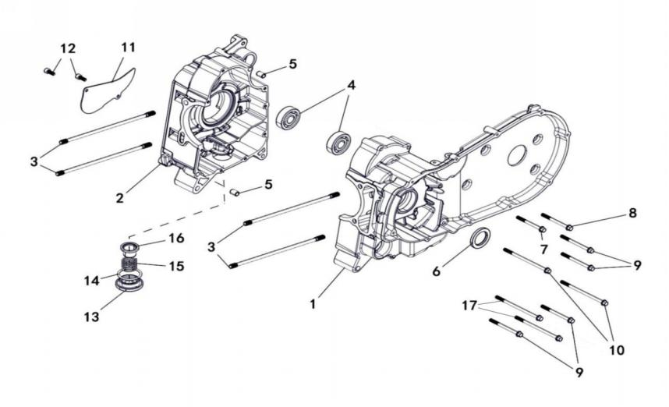
 |  |  |  |  |  |  |  |  |  |  | q
 |  |  |  |  |  |  |  |  |  |  | q
 |  |  |  |  |  |  |  |  |  |  | q
 |  |  |  |  |  |  |  |  |  |  | q
 |  |  |  |  |  |  |  |  |  |  | q
 |  |  |  |  |  |  |  |  |  |  | q
 |  |  |  |  |  |  |  |  |  |  | q
 |  |  |  |  |  |  |  |  |  |  | q
 |  |  |  |  |  |  |  |  |  |  | q
 |  |  |  |  |  |  |  |  |  |  | q
 |  |  |  |  |  |  |  |  |  |  | q
 |  |  |  |  |  |  |  |  |  |  | q
 |  |  |  |  |  |  |  |  |  |  | q
 |  |  |  |  |  |  |  |  |  |  | q
 |  |  |  |  |  |  |  |  |  |  | q
 |  |  |  |  |  |  |  |  |  |  | q
 |  |  |  |  |  |  |  |  |  |  | q
 |  |  |  |  |  |  |  |  |  |  | q
 |  |  |  |  |  |  |  |  |  |  | q
REF. No. | PART No. | DESCRIPTION | Q'TY | PIN | I/C | 图号 | 名称 | PRICE | 老图号 |  | q
1 | 25781 | LEFT CRANKCASE | 1 |  |  | 1EG-15110-00 | 左箱体组件 | 27.1 |  |  | q | ATV300
2 | 25782 | RIGHT CRANKCASE | 1 |  |  | 1EG-15120-00 | 右箱体组件 | 15.8 |  |  | q | ATV300
3 | 23511 | STUD BOLT M8X253.6 | 4 |  |  | 1BB-15106-00 | 双头螺栓 | 1.09 | 170M.4-3 |  | q | ATV300
4 | 10846 | BEARING 6303C3 | 2 |  |  | BCC0100084 | 滚动轴承6303C3 | 7.14 |  |  | q | ATV300
5 | 22422 | PIN DOWEL 10X14 | 2 |  |  | 1AC-17109-00 | 定位销10X14 | 0.72 | 157FMD04.00-25 |  | q | ATV300
6 | 23510 | OIL SEAL 30X45X5 | 1 |  |  | 1BB-15180-00 | 油封30X45X5 | 4.29 | 170M.4.3 |  | q | ATV300
7 | 11587 | FLANGE BOLT M6X60 | 1 |  |  | B11A606600 | 螺栓M6×60（小法兰）-8.8镀铬 | 0.12 | GB/T16674.1 |  | q | ATV300
8 | 11824 | FLANGE BOLT M6X65 | 1 |  |  | B11A606650 | 螺栓M6×65（小法兰）-8.8镀铬 | 0.1 | GB/T16674.1 |  | q | ATV300
9 | 11825 | FLANGE BOLT M6X70 | 4 |  |  | B11A606700 | 螺栓M6×70（小法兰）-8.8镀铬 | 0.11 | GB/T16674.1 |  | q | ATV300
10 | 11826 | FLANGE BOLT M6X100 | 2 |  |  | B11A406L00 | 螺栓M6×100（小法兰）-8.8军绿 | 0.17 | GB/T16674.1 |  | q | ATV300
11 | 23512 | COVER CRANKCASE RIGHT | 1 |  |  | 1BB-15492-00 | 压板 | 4.07 | 170M.4-12 |  | q | ATV300
12 | 11827 | SOCKET HEAD BOLT M6X14 | 2 |  |  | B22A50614R | 内六角螺钉M6X14-8.8彩锌 | 0.1 | GB/T70 |  | q | ATV300
13 | 23111 | DRAIN PLUG | 1 |  |  | 1BB-15351-00 | 放油盖 | 2.04 | 170M.4-14 |  | q | ATV300
14 | 23112 | O-RING 36X3.5 | 1 |  |  | 1BB-15352-00 | O型圈36X3.5 | 0.09 | 170M.4-13 |  | q | ATV300
15 | 23110 | COMPRESSION SPRING | 1 |  |  | 1BB-13412-00 | 弹簧 | 1.07 | 170M.4-15 |  | q | ATV300
16 | 23109 | OIL STRAINER | 1 |  |  | 1BB-13411-00 | 滤网组件 | 0.32 | 170M.4.6 |  | q | ATV300
17 | 11828 | FLANGE BOLT M6X105 | 2 |  |  | B11A606L50 | 螺栓M6×105（小法兰）-8.8镀铬 | 0.17 | GB/T16674.1 |  | q | ATV300
 |  |  |  |  |  |  |  |  |  |  | q
 |  |  |  |  |  |  |  |  |  |  | q
E11 LEFT COVER |  |  |  |  |  |  |  |  |  |  | q
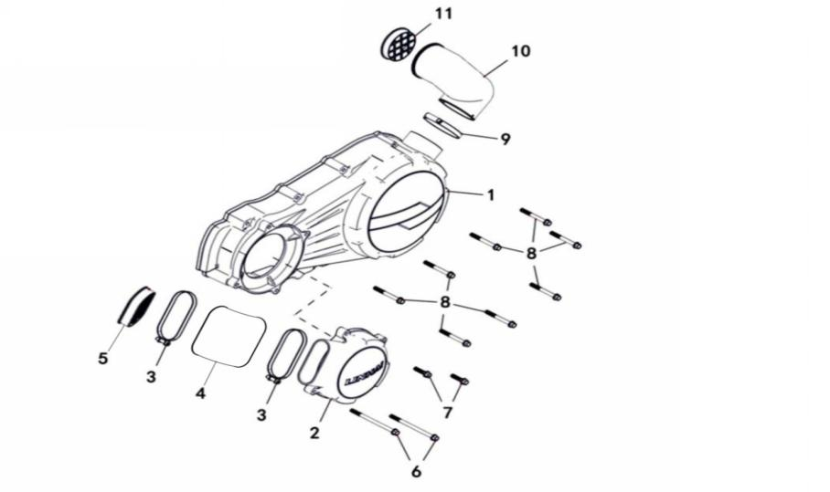
 |  |  |  |  |  |  |  |  |  |  | q
 |  |  |  |  |  |  |  |  |  |  | q
 |  |  |  |  |  |  |  |  |  |  | q
 |  |  |  |  |  |  |  |  |  |  | q
 |  |  |  |  |  |  |  |  |  |  | q
 |  |  |  |  |  |  |  |  |  |  | q
 |  |  |  |  |  |  |  |  |  |  | q
 |  |  |  |  |  |  |  |  |  |  | q
 |  |  |  |  |  |  |  |  |  |  | q
 |  |  |  |  |  |  |  |  |  |  | q
 |  |  |  |  |  |  |  |  |  |  | q
 |  |  |  |  |  |  |  |  |  |  | q
 |  |  |  |  |  |  |  |  |  |  | q
 |  |  |  |  |  |  |  |  |  |  | q
 |  |  |  |  |  |  |  |  |  |  | q
 |  |  |  |  |  |  |  |  |  |  | q
 |  |  |  |  |  |  |  |  |  |  | q
 |  |  |  |  |  |  |  |  |  |  | q
 |  |  |  |  |  |  |  |  |  |  | q
REF. No. | PART No. | DESCRIPTION | Q'TY | PIN | I/C | 图号 | 名称 | PRICE | 老图号 |  | q
1 | 47525 | LEFT CRANKCASE COVER | 1 |  |  | 1DC-15401-00 | 左盖 | 12.29 |  |  | q | ATV300
2 | 47526 | FRONT COVER | 1 |  |  | 1DC-15403-00 | 前盖 | 11.58 |  |  | q | ATV300
3 | 23608 | HOSE CLAMP A | 1 |  |  | 4AL-17610-00 | 卡箍A | 0.06 | LH260ATV.14.2.1 |  | q | ATV300
4 | 25783 | JOINT B | 1 |  |  | 4BZ-17606-00 | CVT进气弯管 | 1.14 |  |  | q | ATV300
5 | 23606 | AIR STRAINER A | 1 |  |  | 4AL-17611-00 | 滤网A | 0.34 | LH260ATV.14.2.2 |  | q | ATV300
6 | 11956 | FLANGE BOLT M6X95 | 2 |  |  | B11A30695R | 螺栓M6x95（小法兰）-8.8黑锌 | 0.1 | GB/T16674.1 |  | q | ATV300
7 | 11539 | FLANGE BOLT M6X25 | 2 |  |  | B11A30625R | 螺栓M6x25（小法兰）-8.8黑锌 | 0.11 | GB/T16674.1 |  | q | ATV300
8 | 10918 | FLANGE BOLT M6X55 | 8 |  |  | B11A30655R | 螺栓M6x55（小法兰）-8.8黑锌 | 0.12 | GB/T16674.1 |  | q | ATV300
9 | 23603 | HOSE CLAMP B | 1 |  |  | 4AL-17613-00 | 卡箍B | 0.06 | LH260ATV.14.2.4 |  | q | ATV300
10 | 23604 | JOINT A | 1 |  |  | 4AL-17607-00 | CVT出气弯管 | 1.14 | LH260ATV.14.2-3 |  | q | ATV300
11 | 23605 | AIR STRAINER B | 1 |  |  | 4AL-17614-00 | 滤网B | 0.32 | LH260ATV.14.2.3 |  | q | ATV300
 |  |  |  |  |  |  |  |  |  |  | q
 |  |  |  |  |  |  |  |  |  |  | q
 |  |  |  |  |  |  |  |  |  |  | q
E12 RIGHT COVER |  |  |  |  |  |  |  |  |  |  | q
 |  |  |  |  |  |  |  |  |  |  | q
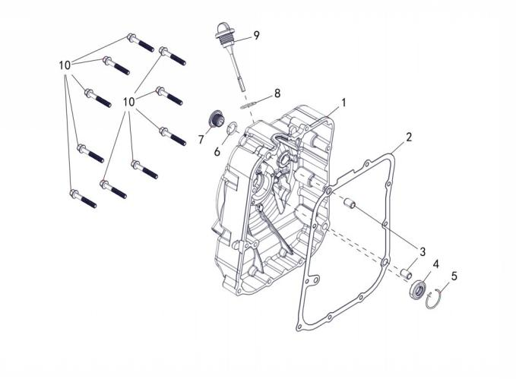
 |  |  |  |  |  |  |  |  |  |  | q
 |  |  |  |  |  |  |  |  |  |  | q
 |  |  |  |  |  |  |  |  |  |  | q
 |  |  |  |  |  |  |  |  |  |  | q
 |  |  |  |  |  |  |  |  |  |  | q
 |  |  |  |  |  |  |  |  |  |  | q
 |  |  |  |  |  |  |  |  |  |  | q
 |  |  |  |  |  |  |  |  |  |  | q
 |  |  |  |  |  |  |  |  |  |  | q
 |  |  |  |  |  |  |  |  |  |  | q
 |  |  |  |  |  |  |  |  |  |  | q
 |  |  |  |  |  |  |  |  |  |  | q
 |  |  |  |  |  |  |  |  |  |  | q
 |  |  |  |  |  |  |  |  |  |  | q
 |  |  |  |  |  |  |  |  |  |  | q
 |  |  |  |  |  |  |  |  |  |  | q
 |  |  |  |  |  |  |  |  |  |  | q
 |  |  |  |  |  |  |  |  |  |  | q
REF. No. | PART No. | DESCRIPTION | Q'TY | PIN | I/C | 图号 | 名称 | PRICE | 老图号 |  | q
1 | 47527 | RIGHT CRANKCASE COVER | 1 |  |  | 1DC-15417-00 | 右盖 | 9 |  |  | q | ATV300
2 | 47528 | RIGHT CRANKCASE COVER GASKET | 1 |  |  | 1DC-15453-00 | 右盖垫 | 0.5 |  |  | q | ATV300
3 | 22422 | PIN DOWEL 10X14 | 2 |  |  | 1AC-17109-00 | 定位销10X14 | 0.72 | 157FMD04.00-25 |  | q | ATV300
4 | 23609 | OIL SEAL14X27X6 | 1 |  |  | 1BB-15454-00 | 油封组件 | 1.24 | 170M.5.1 |  | q | ATV300
5 | 27644 | CLIP 27 | 1 |  |  | 1BB-15419-00 | 挡圈27 | 0.09 | 170M.5-6 |  | q | ATV300
6 | 10123 | O-RING 14X2.65 | 1 |  |  | B921402651 | O型圈14X2.65 | 0.08 | GB/T3452.1 |  | q | ATV300
7 | 23613 | OBSERVED COVER | 1 |  |  | 1BB-15189-00 | 窥视盖 | 0.47 | 170M.5-4 |  | q | ATV300
8 | 10122 | O-RING 18X2.65 | 1 |  |  | B920182651 | O型圈18X2.65 | 0.1 | GB/T3452.1 |  | q | ATV300
9 | 25797 | OIL PLUG | 1 |  |  | 1BB-15367-00 | 机油尺 | 1.64 |  |  | q | ATV300
10 | 11829 | FLANGE BOLT M6X40 | 10 |  |  | B11A406400 | 螺栓M6×40（小法兰）-8.8军绿 | 0.1 | GB/T16674.1 |  | q | ATV300
 |  |  |  |  |  |  |  |  |  |  | q
 |  |  |  |  |  |  |  |  |  |  | q
 |  |  |  |  |  |  |  |  |  |  | q
E13 STARTER |  |  |  |  |  |  |  |  |  |  | q
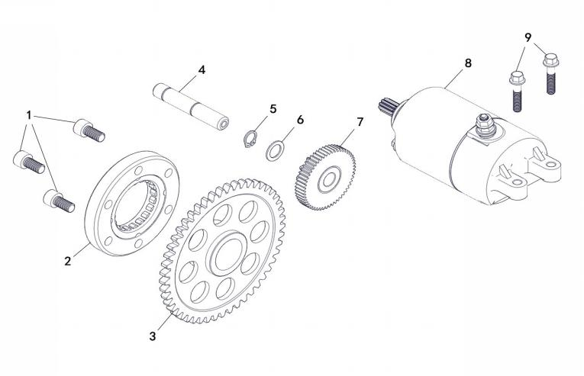
 |  |  |  |  |  |  |  |  |  |  | q
 |  |  |  |  |  |  |  |  |  |  | q
 |  |  |  |  |  |  |  |  |  |  | q
 |  |  |  |  |  |  |  |  |  |  | q
 |  |  |  |  |  |  |  |  |  |  | q
 |  |  |  |  |  |  |  |  |  |  | q
 |  |  |  |  |  |  |  |  |  |  | q
 |  |  |  |  |  |  |  |  |  |  | q
 |  |  |  |  |  |  |  |  |  |  | q
 |  |  |  |  |  |  |  |  |  |  | q
 |  |  |  |  |  |  |  |  |  |  | q
 |  |  |  |  |  |  |  |  |  |  | q
 |  |  |  |  |  |  |  |  |  |  | q
 |  |  |  |  |  |  |  |  |  |  | q
 |  |  |  |  |  |  |  |  |  |  | q
 |  |  |  |  |  |  |  |  |  |  | q
 |  |  |  |  |  |  |  |  |  |  | q
 |  |  |  |  |  |  |  |  |  |  | q
 |  |  |  |  |  |  |  |  |  |  | q
REF. No. | PART No. | DESCRIPTION | Q'TY | PIN | I/C | 图号 | 名称 | PRICE | 老图号 |  | q
1 | 10749 | SOCKET HEAD BOLT M8X16 | 3 |  |  | B22A30818R | 内六角螺钉M8X18-8.8黑锌 | 0.17 | GB/T70 |  | q | ATV300
2 | 23706 | STARTER CLUTCH | 1 |  |  | 1BB-15590-00 | 超越离合器组件 | 17.16 | 170M.7.3 |  | q | ATV300
3 | 23705 | GEAR REDUCTION | 1 |  |  | 1BB-15517-00 | 输出齿轮组件 | 11.9 | 170M.7.2 |  | q | ATV300
4 | 23702 | SHAFT | 1 |  |  | 1BB-15521-00 | 中间轴 | 10.08 | 170M.7-2 |  | q | ATV300
5 | 11458 | CIRCLIP 12 | 1 |  |  | B753312000 | 弹性挡圈-12 | 0.06 | GB/T894.1 |  | q | ATV300
6 | 23703 | WASHER 12 | 1 |  |  | 1BB-15515-00 | 垫圈12 | 0.17 | 170M.7-1 |  | q | ATV300
7 | 23701 | GEAR IDLER | 1 |  |  | 1BB-15512-00 | 双联齿轮 | 6.22 | 170M.7-1 |  | q | ATV300
8 | 47531 | STARTING MOTOR ASSY | 1 |  |  | 1DC-81800-00 | 起动电机 | 20.03 |  |  | q | ATV300
9 | 10187W | FLANGE BOLT M6X40 | 2 |  |  | B11A20625R | 螺栓M6X25（小法兰）-8.8白锌 | 0.11 | GB/T16674.1 |  | q | ATV300
 |  |  |  |  |  |  |  |  |  |  | q
 |  |  |  |  |  |  |  |  |  |  | q
 |  |  |  |  |  |  |  |  |  |  | q
E14 CLUTCH |  |  |  |  |  |  |  |  |  |  | q
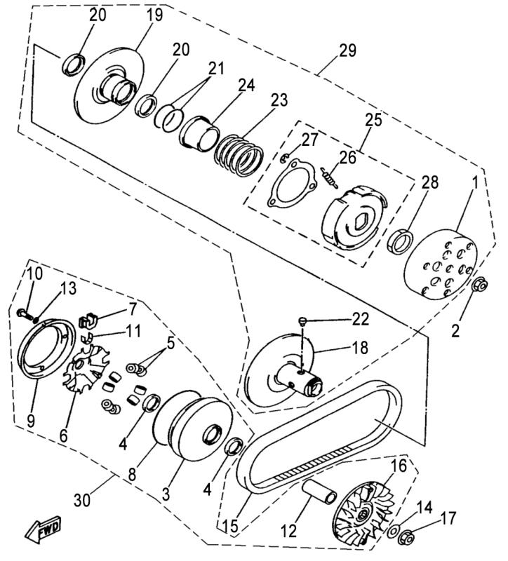
 |  |  |  |  |  |  |  |  |  |  | q
 |  |  |  |  |  |  |  |  |  |  | q
 |  |  |  |  |  |  |  |  |  |  | q
 |  |  |  |  |  |  |  |  |  |  | q
 |  |  |  |  |  |  |  |  |  |  | q
 |  |  |  |  |  |  |  |  |  |  | q
 |  |  |  |  |  |  |  |  |  |  | q
 |  |  |  |  |  |  |  |  |  |  | q
 |  |  |  |  |  |  |  |  |  |  | q
 |  |  |  |  |  |  |  |  |  |  | q
 |  |  |  |  |  |  |  |  |  |  | q
 |  |  |  |  |  |  |  |  |  |  | q
 |  |  |  |  |  |  |  |  |  |  | q
 |  |  |  |  |  |  |  |  |  |  | q
 |  |  |  |  |  |  |  |  |  |  | q
 |  |  |  |  |  |  |  |  |  |  | q
 |  |  |  |  |  |  |  |  |  |  | q
 |  |  |  |  |  |  |  |  |  |  | q
 |  |  |  |  |  |  |  |  |  |  | q
REF. No. | PART No. | DESCRIPTION | Q'TY | PIN | I/C | 图号 | 名称 | PRICE | 老图号 |  | q
1 | 25614 | CLUTCH HOUSING COMP. | 1 |  |  | 1BB-16611-30 | 摩擦轮组合 | 14.47 |  |  | q | ATV300
2 | 46191 | NUT M14X1 | 1 |  |  | 1BB-17608-00 | 螺母M14X1 | 0.2 | 170M.9-2 |  | q | ATV300
3 | 27460 | PRIMARY SLIDING SHEAVE COMP | 1 |  |  | 1BB-17620-30 | 移动轮组合 | 10 |  |  | q | ATV300
4 | 23804 | OIL SEAL | 2 |  |  | 1BB-17696-30 | 油封 | 2.57 |  |  | q | ATV300
5 | 27461 | WEIGHT | 8 |  |  | 1BB-17632-30 | 滚珠 | 1 |  |  | q | ATV300
6 | 25615 | CAM | 1 |  |  | 1BB-17623-30 | 斜坡板 | 1.28 |  |  | q | ATV300
7 | 27463 | SLIDER | 4 |  |  | 1BB-17653-30 | 导向架 | 0.5 |  |  | q | ATV300
8 | 27464 | O-RING 115X2.5 | 1 |  |  | B921150251 | O型圈Φ115xΦ2.5 | 0.6 |  |  | q | ATV300
9 | 27465 | STOPPER | 1 |  |  | 1BB-17639-30 | 防尘盖 | 0.86 |  |  | q | ATV300
10 | 11784 | PAN HEAD SCREW M5X12 | 4 |  |  | B23L00512R | 十字盘头螺钉M5X12 | 0.11 |  |  | q | ATV300
11 | 27466 | SPACER 1 | 4 |  |  | 1BB-17654-30 | 支架 | 0.5 |  |  | q | ATV300
12 | 25616 | COLLAR | 1 |  |  | 1BB-17688-30 | 滑套 | 1.13 |  |  | q | ATV300
13 | 23813 | WASHER PLATE 4 | 4 |  |  | B618004010 | 垫圈4 | 0.17 |  |  | q | ATV300
14 | 47534 | WASHER PLATE 14 | 1 |  |  | 1BB-17609-00 | 平垫圈14 | 0.17 | 170M.9-3 |  | q | ATV300
15 | 23815 | V-BELT （LOGO "MITSUBOSHI"） | 1 |  |  | 1BB-17641-20 | 驱动皮带（进口件）（MITSUBOSHI） | 34.75 | 170M.9-4 |  | q
15 | 23817 | V-BELT （LOGO "GATES"） （USED FOR EXCEPT FRANCE, GERMANY CUSTOMERS） | 1 |  |  | 1BB-17641-10 | 驱动皮带（国产）(GATES)（除法国、德国客户外使用） | 17.78 |  |  | q | ATV300
16 | 25618 | SHEAVE PRIMARY FIXED | 1 |  |  | 1BB-17611-30 | 驱动盘 | 12.93 |  |  | q | ATV300
17 | 46191 | NUT M14X1 | 1 |  |  | 1BB-17608-00 | 螺母M14X1 | 0.2 | 170M.9-2 |  | q | ATV300
18 | 27469 | SECONDARY FIXED SHEAVE COMP.INCLUDE TWO BEARINGS ONE OIL SEAL AND ONE CIRCLIP | 1 |  |  | 1BB-17660-30 | 固定盘组合 | 22.5 |  |  | q | ATV300
19 | 27470 | SECONDARY SLIDING SHEAVE | 1 |  |  | 1BB-17670-30 | 移动盘组合 | 13.5 |  |  | q | ATV300
20 | 23820 | OIL SEAL47X41X4 | 2 |  |  | 1BB-17674-30 | 油封47x41x4 | 1.29 |  |  | q | ATV300
21 | 27471 | O-RING 46.2X2 | 2 |  |  | 1BB-17695-30 | O型圈Φ46.2xΦ2 | 0.6 |  |  | q | ATV300
22 | 27472 | PIN GUIDE | 4 |  |  | 1BB-17664-30 | 滚柱 | 0.2 |  |  | q | ATV300
23 | 27473 | COMPRESSION SPRING | 1 |  |  | 1BB-17676-30 | 压缩弹簧 | 1.05 |  |  | q | ATV300
24 | 27474 | SEAT SECONDARY SPRING | 1 |  |  | 1BB-17644-30 | 弹簧座 | 0.6 |  |  | q | ATV300
25 | 25619 | CLUTCH CARRIER ASSY | 1 |  |  | 1BB-16620-30 | 驱动板组件 | 30.4 |  |  | q | ATV300
26 | 25643 | CLUTCH WEIGHT SPRING 1 | 3 |  |  | 1BB-16626-30 | 拉簧 | 0.12 |  |  | q | ATV300
27 | 10133 | CIRCLIP 8 | 3 |  |  | B713008000 | 挡圈8 | 0.06 |  |  | q | ATV300
28 | 23928 | NUT M36X1.5 | 1 |  |  | 1BB-17677-30 | 扁螺母M36X1.5 | 0.1 |  |  | q | ATV300
29 | 25620 | DRIVEN ASSY COMPLETE | 1 |  |  | 1BB-17690-30 | 从动轮及离合器组件 | 74.49 |  |  | q | ATV300
30 | 25621 | DRIVE ASSY COMPLETE | 1 |  |  | 1BB-17650-30 | 主动轮组件 | 38.61 |  |  | q | ATV300
 |  |  |  |  |  |  |  |  |  |  | q
 |  |  |  |  |  |  |  |  |  |  | q
 |  |  |  |  |  |  |  |  |  |  | q
 |  |  |  |  |  |  |  |  |  |  | q
E15a GENERATOR (EFI T3) |  |  |  |  |  |  |  |  |  |  | q
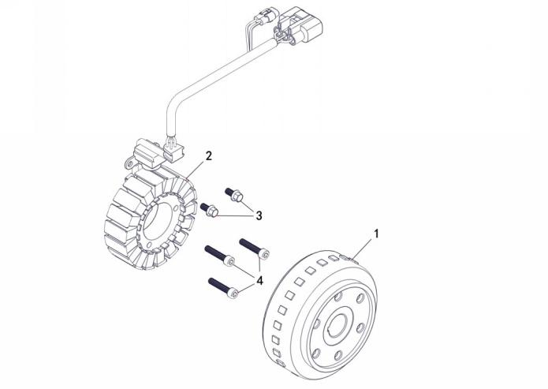
 |  |  |  |  |  |  |  |  |  |  | q
 |  |  |  |  |  |  |  |  |  |  | q
 |  |  |  |  |  |  |  |  |  |  | q
 |  |  |  |  |  |  |  |  |  |  | q
 |  |  |  |  |  |  |  |  |  |  | q
 |  |  |  |  |  |  |  |  |  |  | q
 |  |  |  |  |  |  |  |  |  |  | q
 |  |  |  |  |  |  |  |  |  |  | q
 |  |  |  |  |  |  |  |  |  |  | q
 |  |  |  |  |  |  |  |  |  |  | q
 |  |  |  |  |  |  |  |  |  |  | q
 |  |  |  |  |  |  |  |  |  |  | q
 |  |  |  |  |  |  |  |  |  |  | q
 |  |  |  |  |  |  |  |  |  |  | q
 |  |  |  |  |  |  |  |  |  |  | q
 |  |  |  |  |  |  |  |  |  |  | q
 |  |  |  |  |  |  |  |  |  |  | q
 |  |  |  |  |  |  |  |  |  |  | q
 |  |  |  |  |  |  |  |  |  |  | q
REF. No. | PART No. | DESCRIPTION | Q'TY | PIN | I/C | 图号 | 名称 | PRICE | 老图号 |  | q
1 | 47529 | ROTOR ASSY | 1 |  |  | 1DC-81450-00 | 转子组合 | 9.1 |  |  | q
2 | 47530 | STATOR ASSY | 1 |  |  | 1DC-81410-00 | 定子组合 | 16.5 |  |  | q
3 | 11827 | BOLT M6X12 | 2 |  |  | B22A50614R | 内六角螺钉M6X14-8.8彩锌 | 0.1 | GB/T70 |  | q | ATV300
4 | 11633 | SOCKET HEAD BOLT M6X30 | 3 |  |  | B22A50630R | 内六角螺钉M6X30-8.8彩锌 | 0.11 | GB/T70 |  | q | ATV300
 |  |  |  |  |  |  |  |  |  |  | q
 |  |  |  |  |  |  |  |  |  |  | q
E16 ENGINE ＆ TRANSMISSION ASSY |  |  |  |  |  |  |  |  |  | 2022.8.12修改图片和内容 | q
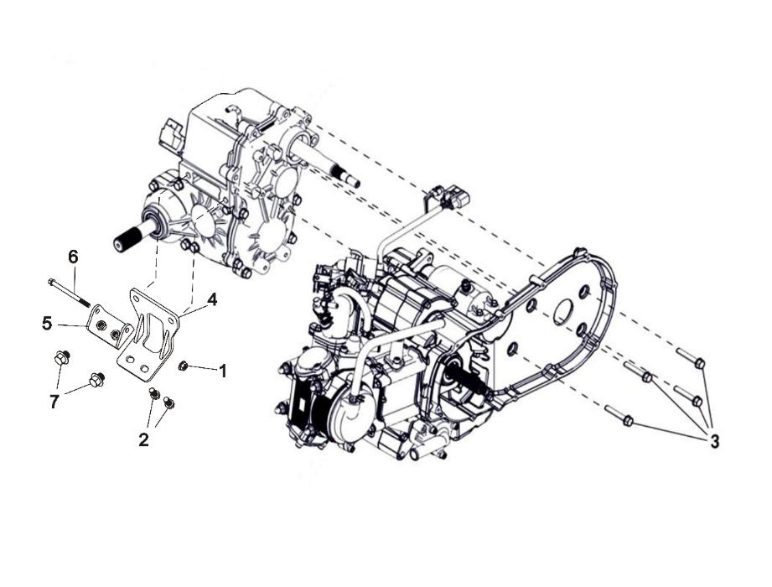
 |  |  |  |  |  |  |  |  |  |  | q
 |  |  |  |  |  |  |  |  |  |  | q
 |  |  |  |  |  |  |  |  |  |  | q
 |  |  |  |  |  |  |  |  |  |  | q
 |  |  |  |  |  |  |  |  |  |  | q
 |  |  |  |  |  |  |  |  |  |  | q
 |  |  |  |  |  |  |  |  |  |  | q
 |  |  |  |  |  |  |  |  |  |  | q
 |  |  |  |  |  |  |  |  |  |  | q
 |  |  |  |  |  |  |  |  |  |  | q
 |  |  |  |  |  |  |  |  |  |  | q
 |  |  |  |  |  |  |  |  |  |  | q
 |  |  |  |  |  |  |  |  |  |  | q
 |  |  |  |  |  |  |  |  |  |  | q
 |  |  |  |  |  |  |  |  |  |  | q
 |  |  |  |  |  |  |  |  |  |  | q
 |  |  |  |  |  |  |  |  |  |  | q
 |  |  |  |  |  |  |  |  |  |  | q
 |  |  |  |  |  |  |  |  |  |  | q
REF. No. | PART No. | DESCRIPTION | Q'TY | PIN | I/C | 图号 | 名称 | PRICE | 老图号 |  | q
1 | 11834 | JAM NUT(RIGHT) | 1 |  |  | B51A308100 | 锁紧螺母M8-8.8黑锌 | 0.11 | GB/T6187.1 |  | q | ATV300
2 | 11835 | BOLT M10X1.25X28 | 2 |  |  | B13A310220 | 螺栓M10X1.25X22（大法兰）-8.8黑锌 | 0.22 | GB/T5789 |  | q | ATV300
3 | 11830 | BOLT M8X55 | 4 |  |  | B13A20855R | 螺栓M8X55（大法兰）-8.8白锌 | 0.12 | GB/T5789 |  | q | ATV300
4 | 25785 | ENGINE CONNECTING PLATE 1 | 1 |  |  | 1EG-15410-00 | 发动机连接板1 | 3.8 |  |  | q | ATV300
5 | 25786 | ENGINE CONNECTING PLATE 2 | 1 |  |  | 1EG-15420-00 | 发动机连接板2 | 1.9 |  |  | q | ATV300
6 | 11833 | BOLT M12X20 | 1 |  |  | B11A308950 | 螺栓M8×95（小法兰）-8.8黑锌 | 0.15 | GB/T16674.1 |  | q | ATV300
7 | 11831 | BOLT M12X20 | 2 |  |  | B13A312200 | 螺栓M12X20(大法兰）-8.8黑锌 | 0.2 | GB/T5789 |  | q
 |  |  |  |  |  |  |  |  |  |  | q
 |  |  |  |  |  |  |  |  |  |  | q
 |  |  |  |  |  |  |  |  |  |  | q
 |  |  |  |  |  |  |  |  |  |  | q
 |  |  |  |  |  |  |  |  |  |  | q
E17 FRAGILE GASKET ASSY |  |  |  |  |  |  |  |  |  |  | q
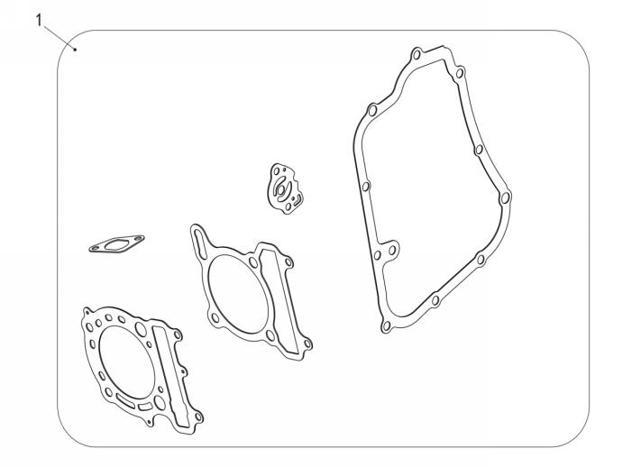
 |  |  |  |  |  |  |  |  |  |  | q
 |  |  |  |  |  |  |  |  |  |  | q
 |  |  |  |  |  |  |  |  |  |  | q
 |  |  |  |  |  |  |  |  |  |  | q
 |  |  |  |  |  |  |  |  |  |  | q
 |  |  |  |  |  |  |  |  |  |  | q
 |  |  |  |  |  |  |  |  |  |  | q
 |  |  |  |  |  |  |  |  |  |  | q
 |  |  |  |  |  |  |  |  |  |  | q
 |  |  |  |  |  |  |  |  |  |  | q
 |  |  |  |  |  |  |  |  |  |  | q
 |  |  |  |  |  |  |  |  |  |  | q
 |  |  |  |  |  |  |  |  |  |  | q
 |  |  |  |  |  |  |  |  |  |  | q
 |  |  |  |  |  |  |  |  |  |  | q
 |  |  |  |  |  |  |  |  |  |  | q
 |  |  |  |  |  |  |  |  |  |  | q
 |  |  |  |  |  |  |  |  |  |  | q
 |  |  |  |  |  |  |  |  |  |  | q
REF. No. | PART No. | DESCRIPTION | Q'TY | PIN | I/C | 图号 | 名称 | PRICE | 老图号 |  | q
1 | 25787 | GASKET ASSY | 1 |  |  | 1EG-13510-00 | 发动机纸垫套组 | 5 |  |  | q | ATV300
1 | 25773 | GASKET CYLINDER HEAD1 | 1 |  |  | 1BF-11181-00 | 缸盖垫 | 3.54 | 173M.1.3 |  | q | ATV300
 | 22421 | GASKET CYLINDER | 1 |  |  | 1BB-11351-00 | 缸体垫 | 0.13 | 170M.1-4 |  | q | ATV300
 | 22716 | GASKET TENSIONER CASE | 1 |  |  | 1BB-12213-00 | 正时链条调整器垫片 | 0.34 | 170M.14-1 |  | q | ATV300
 | 47528 | RIGHT CRANKCASE COVER GASKET | 1 |  |  | 1DC-15453-00 | 右盖垫 | 0.5 |  |  | q | ATV300
 | 23107 | GASKET | 1 |  |  | 1BB-13475-00 | 纸垫 | 0.17 | 170M.8-1 |  | q | ATV300
 |  |  |  |  |  |  |  |  |  |  | q
 |  |  |  |  |  |  |  |  |  |  | q
 |  |  |  |  |  |  |  |  |  |  | q
 |  |  |  |  |  |  |  |  |  |  | q
18 WINCH |  |  |  |  |  |  |  |  |  |  | q
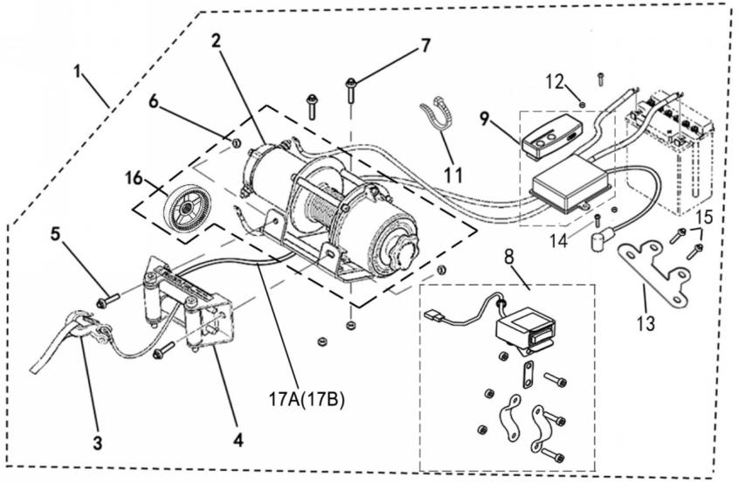
 |  |  |  |  |  |  |  | 返回目录 |  |  | q
 |  |  |  |  |  |  |  |  |  |  | q
 |  |  |  |  |  |  |  |  |  |  | q
 |  |  |  |  |  |  |  |  |  |  | q
 |  |  |  |  |  |  |  |  |  |  | q
 |  |  |  |  |  |  |  |  |  |  | q
 |  |  |  |  |  |  |  |  |  |  | q
 |  |  |  |  |  |  |  |  |  |  | q
 |  |  |  |  |  |  |  |  |  |  | q
 |  |  |  |  |  |  |  |  |  |  | q
 |  |  |  |  |  |  |  |  |  |  | q
 |  |  |  |  |  |  |  |  |  |  | q
 |  |  |  |  |  |  |  |  |  |  | q
 |  |  |  |  |  |  |  |  |  |  | q
 |  |  |  |  |  |  |  |  |  |  | q
 |  |  |  |  |  |  |  |  |  |  | q
 |  |  |  |  |  |  |  |  |  |  | q
 |  |  |  |  |  |  |  |  |  |  | q
 |  |  |  |  |  |  |  |  |  |  | q
REF. No. | PART No. | DESCRIPTION | Q'TY | PIN | I/C | 图号 | 名称 | PRICE | 老图号 |  | q
1 | 38707 | TRACTOR ASSY | 1 |  |  | 4BW-77543-00 | 牵引器组件 | 103.2 |  |  | q
2 | 73544 | TRACTOR | 1 |  |  | 4CF-77512-00 | 牵引器 | 125 |  |  | q | ATV300
3 | 73545 | TOW HOOK | 1 |  |  | 4CF-77534-00 | 牵引器拖钩 | 2.37 |  |  | q | ATV300
4 | 73546 | SLIDEWAY | 1 |  |  | 4CF-77519-00 | 牵引器导轨 | 6.23 |  |  | q | ATV300
5 | 11492 | HEXAGON FLANGE BOLT M8×20 | 2 |  |  | B11A20820R | 螺栓M8X20 | 0.1 | GB/T16674.1 |  | q | ATV300
6 | 10794 | PREVAILING TORQUE TYPE ALL-METAL HEXAGON NUT M8 | 4 |  |  | B51F20800R | 螺母M8 | 0.08 | GB/T6187.1 |  | q | ATV300
7 | 11466 | HEXAGON FLANGE BOLT M8×25 | 2 |  |  | B14D30825R | 螺栓M8X25 | 0.1 | GB/T5783 |  | q | ATV300
8 | 36492 | SWITCH | 1 |  |  | 4AV-77531-00 | 牵引器开关 | 5.93 |  |  | q | ATV300
9 | 38708 | CONTROLLER AND REMOTE CONTROL (ORDER WITH REMOTE CONTROL (4CF-77533-00))(LENGTH OF THE POSITIVE WIRE CONNECTING THE POWER SUPPLY IS 1350MM) | 1 |  |  | 4BW-77532-00 | 牵引器控制器与遥控器组合（与牵引器遥控器4CF-77533-00配套订购）（接电源正极线长1000mm,负极线长900mm） | 29.7 |  |  | q
11 | 72301 | TIE | 1 |  |  | 5GA-87228-10 | 扎带150X4 | 0.55 |  |  | q
12 | 11711 | NUT 5 | 2 |  |  | B53F20500R | 螺母M5 | 0.1 | GB/T6177.1 |  | q | ATV300
13 | 37126 | CONTROLLER BRACKET (FOR T3 EFI) | 1 |  |  | 4AV-25831-00 | 牵引器控制器支架 | 2.2 |  |  | q | ATV300
14 | 11640 | BOLT M5×25 | 2 |  |  | B1MA20525R | 螺栓M5X25 | 0.1 | GB/T5781 |  | q | ATV300
15 | 10183W | BOLT M6×16(FOR T3 EFI) | 2 |  |  | B11A20616R | 螺栓M6X16 | 0.11 | GB/T16674.1 |  | q | ATV300
16 | 80461 | PLATE OF WINCH | 1 |  |  | 4AV-77501-00 | 动齿盘 | 5.8 |  |  | q | ATV300
17A | 35943 | WIREROPE | 1 |  |  | 4CF-77551-00 | 钢丝绳 | 16 |  |  | q | ATV300
17B | 35944 | NYLON ROPE | 1 |  |  | 4CF-77552-00 | 尼龙绳 | 18 |  |  | q | ATV300
 |  |  |  |  |  |  |  |  |  |  | q
 |  |  |  |  |  |  |  |  |  |  | q
 |  |  |  |  |  |  |  |  |  |  | q
19 TOOL |  |  |  |  |  |  |  |  |  |  | q
 |  |  |  |  |  |  |  | 返回目录 |  |  | q
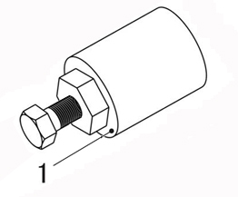
 |  |  |  |  |  |  |  |  |  |  | q
 |  |  |  |  |  |  |  |  |  |  | q
 |  |  |  |  |  |  |  |  |  |  | q
 |  |  |  |  |  |  |  |  |  |  | q
 |  |  |  |  |  |  |  |  |  |  | q
 |  |  |  |  |  |  |  |  |  |  | q
 |  |  |  |  |  |  |  |  |  |  | q
 |  |  |  |  |  |  |  |  |  |  | q
 |  |  |  |  |  |  |  |  |  |  | q
 |  |  |  |  |  |  |  |  |  |  | q
 |  |  |  |  |  |  |  |  |  |  | q
 |  |  |  |  |  |  |  |  |  |  | q
 |  |  |  |  |  |  |  |  |  |  | q
 |  |  |  |  |  |  |  |  |  |  | q
 |  |  |  |  |  |  |  |  |  |  | q
 |  |  |  |  |  |  |  |  |  |  | q
 |  |  |  |  |  |  |  |  |  |  | q
 |  |  |  |  |  |  |  |  |  |  | q
 |  |  |  |  |  |  |  |  |  |  | q
 |  |  |  |  |  |  |  |  |  |  | q
 |  |  |  |  |  |  |  |  |  |  | q
 |  |  |  |  |  |  |  |  |  |  | q
 |  |  |  |  |  |  |  |  |  |  | q
 |  |  |  |  |  |  |  |  |  |  | q
REF. No. | PART No. | DESCRIPTION | Q'TY | PIN | I/C | 图号 | 名称 | PRICE |  |  | q
1 | 85007 | ROTOR ASSY PULLER | 1 |  |  | 1DC-85610-00 | 磁电机拆卸组件M38X1.5 | 12 |  |  | q

